REQ. no funcionales Frontend
LISTADO DE REQUERIMIENTOS DEL SISTEMA IMPLEMENTACION DEL SOFTWARE DE RESERVAS PARA EVENTOS DE RESTAURANTES EN BUCARAMANGA (RESERVIFY)

SI | Marque con una equis (X) si el sistema cumple con la función descrita
NO | Marque con una equis (X) si el sistema no cumple con la función descrita
ADI | Marque con una equis (X) si el sistema debe adicionar la función descrita
Observaciones: |  | Espacio para complementar respuestas

 |  |  | Nivel de cumplimiento |  |  | OBSERVACIONES
REQUERIMIENTOS NO FUNCIONALES PÁGINA WEB |  |  | SI | ADI | NO

 | COLOR DE FONDO DE LA PAGINA WEB
 | Mediante el uso de CSS, se aplica la propiedad ‘background’ con valores específicos para crear un efecto de degradado. Se inicia con un color azul oscuro (rgb 3, 64, 138) en la parte superior. Luego, se utiliza rgba 189,206, 234, 0.817 para suavizar la tonalidad azul oscuro y obtener un tono más claro, creando así un degradado entre estas dos tonalidades. Finalmente, se añade rgba 255, 255, 255, 0.946 para obtener una tonalidad blanca, logrando así una transición armoniosa entre los tres colores. |  |  |  |  |  | requerimientos total | 873
 | LOGO |  |  |  |  |  | requerimientos completados | 873
 |  |  |  |  |  |  | requerimientos sin completar | 0
 | PÁGINA PRINCIPAL O PÁGINA DE BIENVENIDA modo claro |  |  |  |  |  | porcentaje | 100%
1 | En la parte superior izquierda contiene el logo |  | x
2 | Color primario Naranja degradado usado en :Título principal “Reserva en tu restaurante favorito”,Botón “Buscar”,Botón “Ver disponibilidad”, |  | x
3 | Color secundario: Azul oscuro / gris azulado usado en :Botón “Iniciar Sesión”,Títulos secundarios |  | x
4 | Color de acción secundaria: Verde suave usado en:Botón “Registrarse” |  | x
5 | Fondo general:Degradado beige / crema claro |  | x
6 | Footer:Azul oscuro |  | x
7 | Fuente sans-serif moderna (ej. Inter, Poppins o similar):Título principal: mínimo 48px,Subtítulo: 20–24px, Texto normal: 14–16px,Botones: 14–16px, semibold |  | x
8 | header debe incluir al lado izquierdo el logo de "RESERVIFY" |  | x
9 | header debe incluir al lado centralel enlace "RESTAURANTES" |  | x
10 | header debe incluir al lado derecho: Botón modo oscuro (icono sol/luna), Botón “Iniciar Sesión” (color azul oscuro),Botón “Registrarse” (color verde suave) |  | x
11 | Altura máxima del header: 80px |  | x
12 | Debe permanecer fijo al hacer scroll (sticky navbar). |  | x
13 | Debe contener Título centrado horizontalmente. |  | x
14 | Debe contener Subtítulo centrado debajo. |  | x
15 | Debe contener Barra de búsqueda centrada:Ancho: 60% del contenedor en escritorio, Altura mínima: 50px, Bordes redondeados (border-radius: 30px), Ícono de lupa a la izquierda,Botón “Buscar” alineado a la derecha dentro del input. |  | x
16 | Debe contener Chips de categorías:Italiana,Japonesa,Mexicana, Mediterránea, Deben estar alineadas horizontalmente.,Border-radius: 20px, Fondo azul claro. |  | x
17 | Debe contener Opción “Usar mi ubicación actual” debajo centrado. |  | x
18 | Debe incluir Tarjetas horizontales con: Icono centrado, Nombre de cocina debajo, Sombra suave (box-shadow),Border-radius: 15px. |  | x
19 | Debe incluir: Flechas laterales de navegación.
20 | Debe incluir:Indicadores inferiores (dots activos). |  | x
21 | Cada tarjeta debe contener: Imagen en la parte superior(opcional),Etiqueta naranja “Disponible hoy” en esquina superior derecha., Nombre del restaurante en negrita, Precio (ej. $$) alineado a la derecha, Descripción corta, Calificación con estrella, Horario, Dirección, Botón “Ver disponibilidad” ancho completo en parte inferior. |  | x
22 | Cada tarjeta debe contener: Ancho tarjeta: 300–350px. |  | x
23 | Cada tarjeta debe contener: Altura proporcional fija. |  | x
24 | Cada tarjeta debe contener efecto hover:Elevación (transform: translateY(-5px)),Cambio de borde a naranja. |  | x
25 | Debe incluir 3 columnas:Reserva Instantánea, Para Todos, Los Mejores |  | x
26 | Cada columna:Icono dentro de contenedor cuadrado con fondo suave, Título debajo, Texto descriptivo centrado. |  | x
27 | “¿Listo para tu próxima experiencia culinaria?” debe tener:Fondo degradado naranja → verde, Texto blanco. Botón blanco centrado:Border-radius: 12px, Hover: fondo gris claro. |  | x
28 | Footer Debe contener 4 columnas:, Logo + descripción, Restaurantes (Buscar / Cocinas), Empresa (Acerca de / Contacto), Soporte (Ayuda / Términos / Privacidad) |  | x
29 | El footer de tener como requisitos:Fondo azul oscuro, Texto blanco, Separador horizontal superior, Copyright centrado. |  | x
30 | Responsive Design Móvil:Navbar colapsable (hamburguesa), Tarjetas en columna,Botones full width. Tablet:2 tarjetas por fila. Escritorio:3 tarjetas por fila. |  | x
31 | Accesibilidad:Contraste mínimo 4.5:1, Botones navegables con teclado,Labels accesibles en inputs,Uso correcto de etiquetas semánticas HTML5. |  | x
32 | Rendimiento: Lazy loading en imágenes, Compresión WebP,Minificación de CSS y JS,Tiempo de carga < 3 segundos. |  | x
33 | Seguridad:HTTPS obligatorio, Sanitización de inputs, Tokens JWT seguros,Protección contra(SQL Injection ,XSS, CSRF). |  | x
 | INICIO SESIÓN
 | 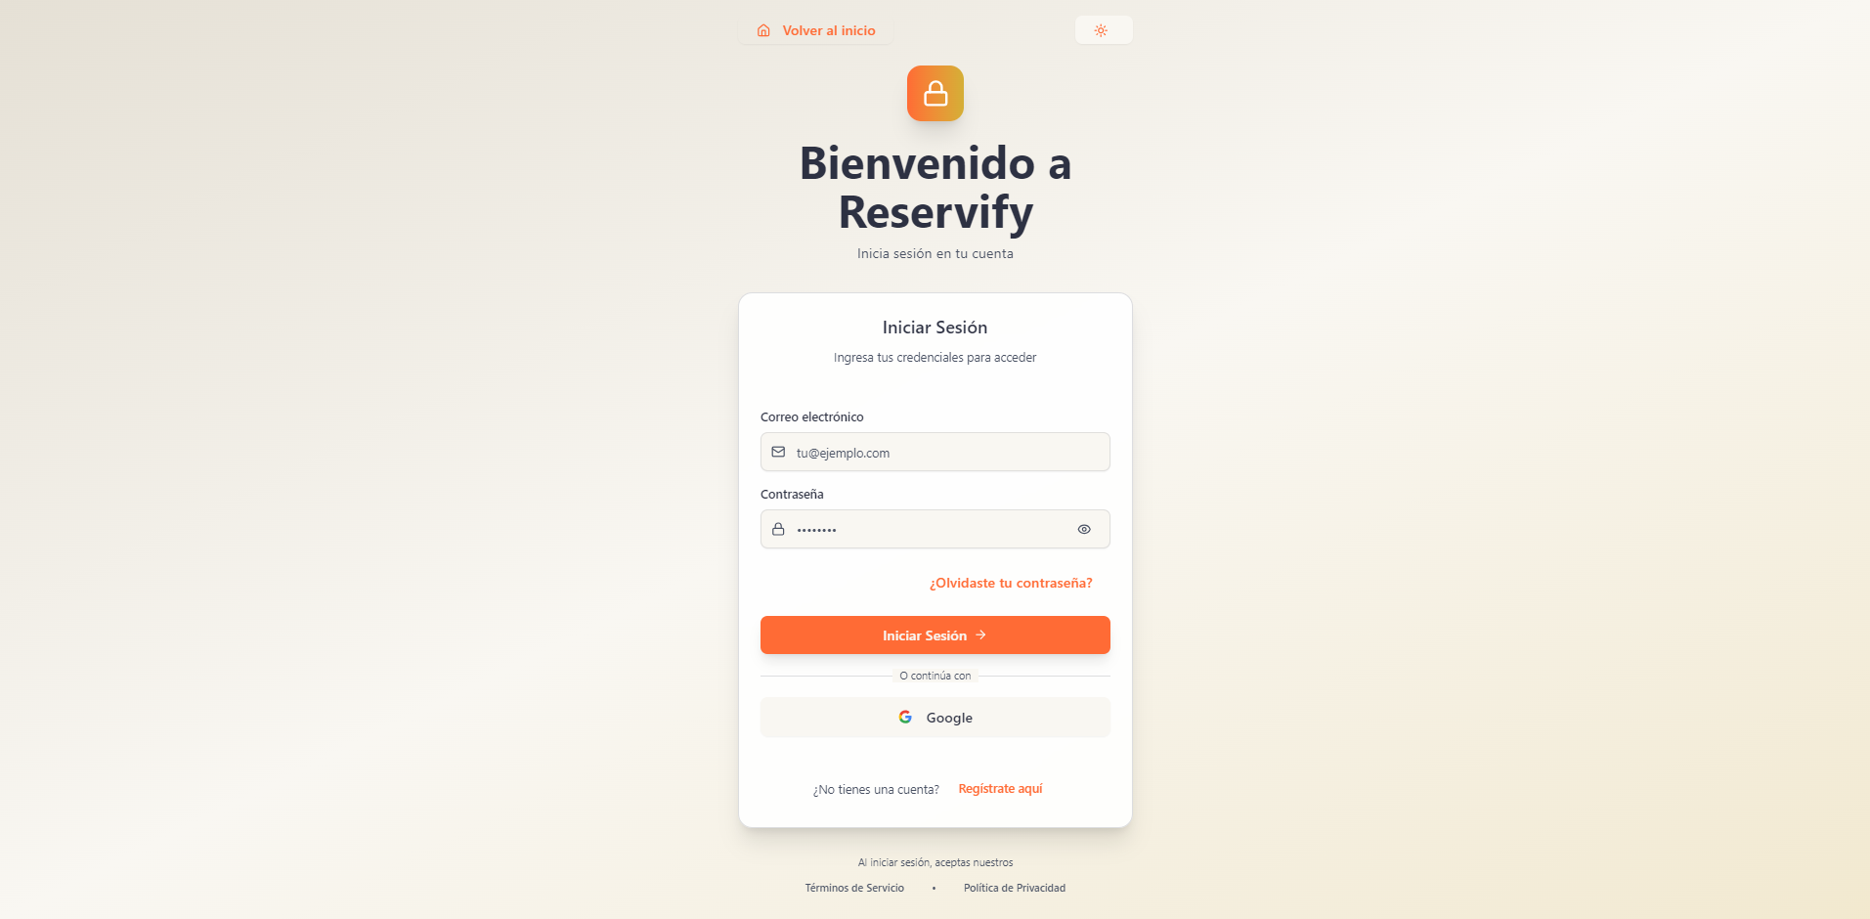
 | INICIO SESIÓN - modo claro
34 | Utilizando JavaScript, se realiza una validación de los campos del formulario. Si algún campo obligatorio está vacío al momento de presionar el botón de enviar mensaje, se mostrará un texto en color rojo indicando que el campo debe ser llenado. |  | x
35 | Fondo general: Degradado vertical en tonos beige/crema claro. Desde #e8dfd3 (parte superior) hasta #d8cfc2 (parte inferior). Debe ocupar 100% del alto y ancho de la pantalla. |  | x
36 | Contenedor del formulario: Ancho máximo 420px, ancho relativo 90% en móviles. Padding interno mínimo 32px. Fondo blanco (#ffffff). Bordes redondeados 16px. Sombra suave: 0 10px 25px rgba(0,0,0,0.08). |  | x
37 | Icono superior de seguridad: Contenedor 56px x 56px. Border-radius 12px. Degradado diagonal 135° desde #ff7a3d hasta #f4b942. Icono interno en color blanco, centrado. |  | x
38 | Título principal “Bienvenido a Reservify”: Fuente sans-serif (Inter/Poppins). Tamaño 36px–42px. Color #2b2b2b. Alineación centrada. |  | x
39 | Subtítulo “Inicia sesión en tu cuenta”: Tamaño 14px–16px. Color #6b6b6b. Centrado. |  | x
40 | Subtítulo interno “Iniciar Sesión”: Tamaño 18px–20px. Color #333333. |  | x
41 | Texto descriptivo interno: Tamaño 13px–14px. Color #777777. |  | x
42 | Campo “Correo electrónico”: Altura 48px. Fondo #f1ece6. Borde 1px sólido #d6d1c9. Border-radius 10px. Texto ingresado color #333333. Placeholder color #9a9a9a. Icono izquierdo 16px–18px color gris medio. |  | x
43 | Campo “Contraseña”: Misma altura y estilos que el campo de correo. Incluye icono izquierdo (candado) y derecho (visualización) en color gris medio. En focus: borde color #ff7a3d y sombra 0 0 0 3px rgba(255,122,61,0.15). |  | x
44 | Enlace “¿Olvidaste tu contraseña?”: Tamaño 13px–14px. Color #ff7a3d. Sin fondo. Hover: #e5672f. |  | x
45 | Botón principal “Iniciar Sesión”: Altura 50px. Ancho 100%. Fondo #ff6b35. Texto blanco #ffffff. Border-radius 10px. Hover: #e85c2a. Transición 0.3s. |  | x
46 | Separador “O continúa con”: Texto centrado 12px–13px color #8a8a8a. Líneas laterales 1px color #dddddd. |  | x
47 | Botón “Google”: Altura 48px. Fondo #f2f2f2. Borde 1px sólido #dcdcdc. Border-radius 10px. Texto #333333. Icono oficial Google alineado a la izquierda. Hover: #e6e6e6. |  | x
48 | Texto “¿No tienes una cuenta?”: Tamaño 13px–14px. Color #777777 |  | x
49 | Enlace “Regístrate aquí”: Color #ff6b35. Sin fondo. Hover: #e85c2a. |  | x
50 | Texto legal inferior: Tamaño 12px. Color #9a9a9a. Alineación centrada. Espaciado horizontal uniforme entre enlaces. |  | x
51 | Botón modo claro/oscuro (icono sol): Tamaño aproximado 36px x 36px. Fondo neutro claro #f0ebe4. Border-radius 8px. Icono color #ff7a3d. |  | x
52 | Enlace superior “Volver al inicio”: Tamaño 14px. Color #ff7a3d. Sin fondo. Hover con ligera variación de tono. |  | x
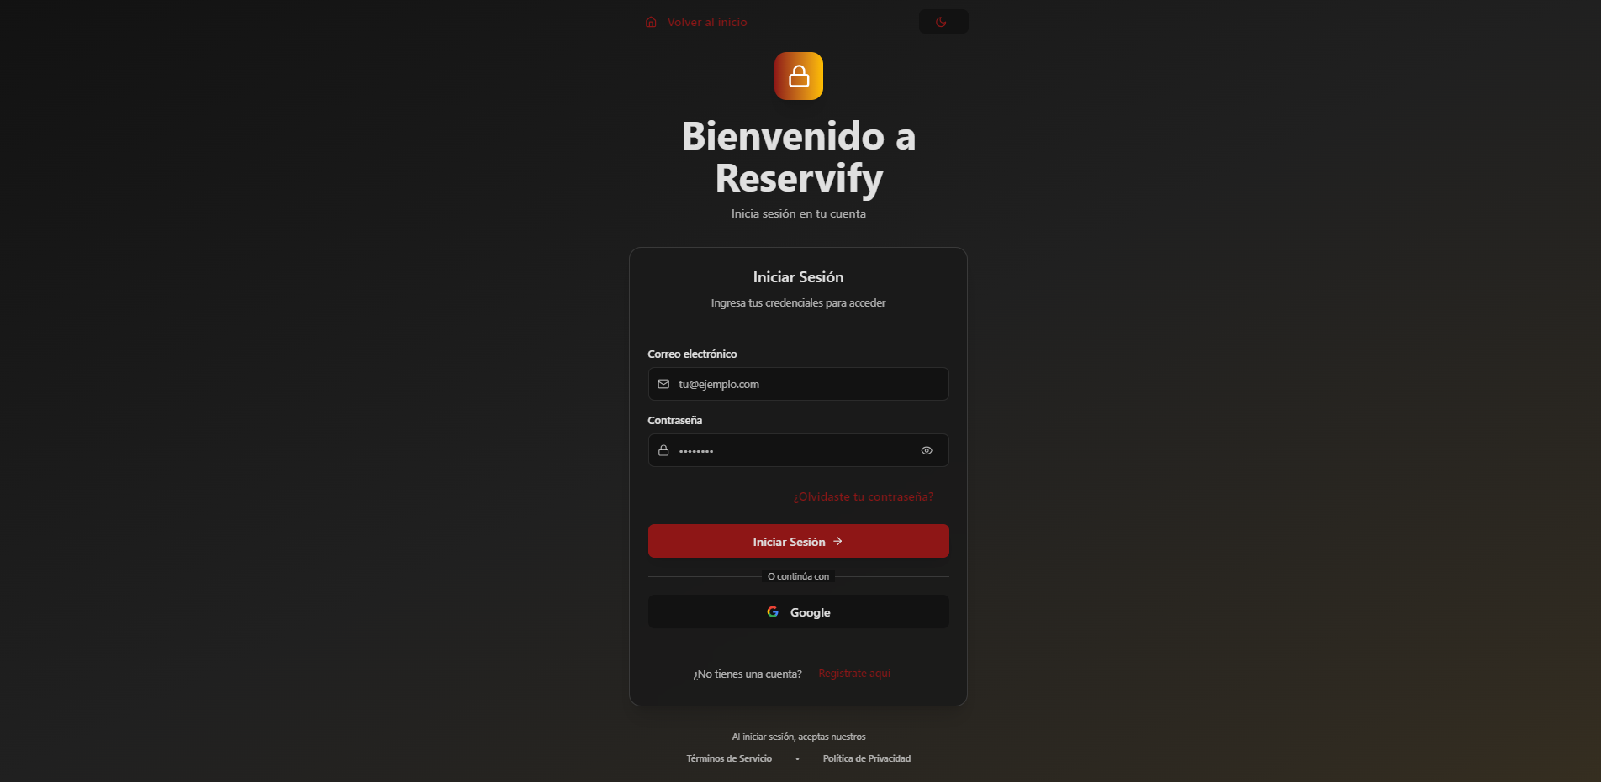
53 | Enlace superior “Volver al inicio”: Tamaño 14px. Color #ff7a3d. Sin fondo. Hover con ligera variación de tono. |  | x

 | INICIO SESIÓN - modo oscuro
54 | Fondo general: Degradado radial oscuro centrado en el formulario. Desde negro profundo (#0f0f0f) en los bordes hacia un gris muy oscuro (#1a1a1a – #222222) en la zona central. Debe cubrir 100% del alto y ancho de la pantalla. |  | x
55 | Contenedor del formulario: Ancho máximo 420px. Ancho relativo 90% en dispositivos móviles. Padding interno mínimo 32px. Fondo gris muy oscuro (#1c1c1c). Borde 1px sólido rgba(255,255,255,0.05). Border-radius 16px. Sombra exterior 0 10px 30px rgba(0,0,0,0.6). |  | x
56 | Icono superior de seguridad: Contenedor 56px x 56px. Border-radius 12px. Degradado diagonal 135° desde #ff7a3d hasta #f4b942. Icono interno en color blanco (#ffffff), centrado. |  | x
57 | Título principal “Bienvenido a Reservify”: Fuente sans-serif (Inter/Poppins). Tamaño 36px–42px. Color blanco (#ffffff). Alineación centrada. |  | x
58 | Subtítulo “Inicia sesión en tu cuenta”: Tamaño 14px–16px. Color gris claro (#b3b3b3). Centrado. |  | x
59 | Subtítulo interno “Iniciar Sesión”: Tamaño 18px–20px.Color blanco (#f5f5f5). |  | x
60 | Texto descriptivo interno: Tamaño 13px–14px. Color gris medio (#9a9a9a). |  | x
61 | Campo “Correo electrónico”: Altura 48px. Fondo negro suave (#111111). Borde 1px sólido rgba(255,255,255,0.08). Border-radius 10px. Texto ingresado color blanco (#ffffff). Placeholder color #8a8a8a. Icono izquierdo 16px–18px en color gris claro (#b0b0b0). |  | x
62 | Campo “Contraseña”: Misma altura y estilos que el campo de correo. Incluye icono izquierdo (candado) y derecho (ojo) en color gris claro (#b0b0b0). En focus: borde color rojo corporativo (#b91c1c) y sombra 0 0 0 3px rgba(185,28,28,0.25). |  | x
63 | Enlace “¿Olvidaste tu contraseña?”: Tamaño 13px–14px. Color rojo corporativo (#b91c1c). Sin fondo. Hover: #991b1b. |  | x
64 | Botón principal “Iniciar Sesión”: Altura 50px. Ancho 100%. Fondo rojo intenso (#b91c1c). Texto blanco (#ffffff). Border-radius 10px. Hover: #991b1b. Transición 0.3s. |  | x
65 | Separador “O continúa con”: Texto centrado 12px–13px color #8a8a8a. Líneas laterales 1px color rgba(255,255,255,0.1). |  | x
66 | Botón “Google”: Altura 48px. Fondo negro sólido (#0d0d0d). Borde 1px sólido rgba(255,255,255,0.08). Border-radius 10px. Texto blanco (#ffffff). Icono oficial Google alineado a la izquierda. Hover: #1a1a1a. |  | x
67 | Texto “¿No tienes una cuenta?”: Tamaño 13px–14px. Color gris medio (#9a9a9a). |  | x
68 | Enlace “Regístrate aquí”: Color rojo corporativo (#b91c1c). Hover: #991b1b. |  | x
69 | Texto legal inferior: Tamaño 12px. Color gris tenue (#7a7a7a). Alineación centrada. Separación uniforme entre enlaces. |  | x
70 | Botón modo oscuro (icono luna): Tamaño aproximado 36px x 36px. Fondo negro suave (#111111). Border-radius 8px. Icono color rojo (#b91c1c) o blanco según contraste. |  | x
71 | Enlace superior “Volver al inicio”: Tamaño 14px. Color rojo corporativo (#b91c1c). Sin fondo. Hover con ligera variación a #991b1b. |  | x
 | REGISTRO
 | 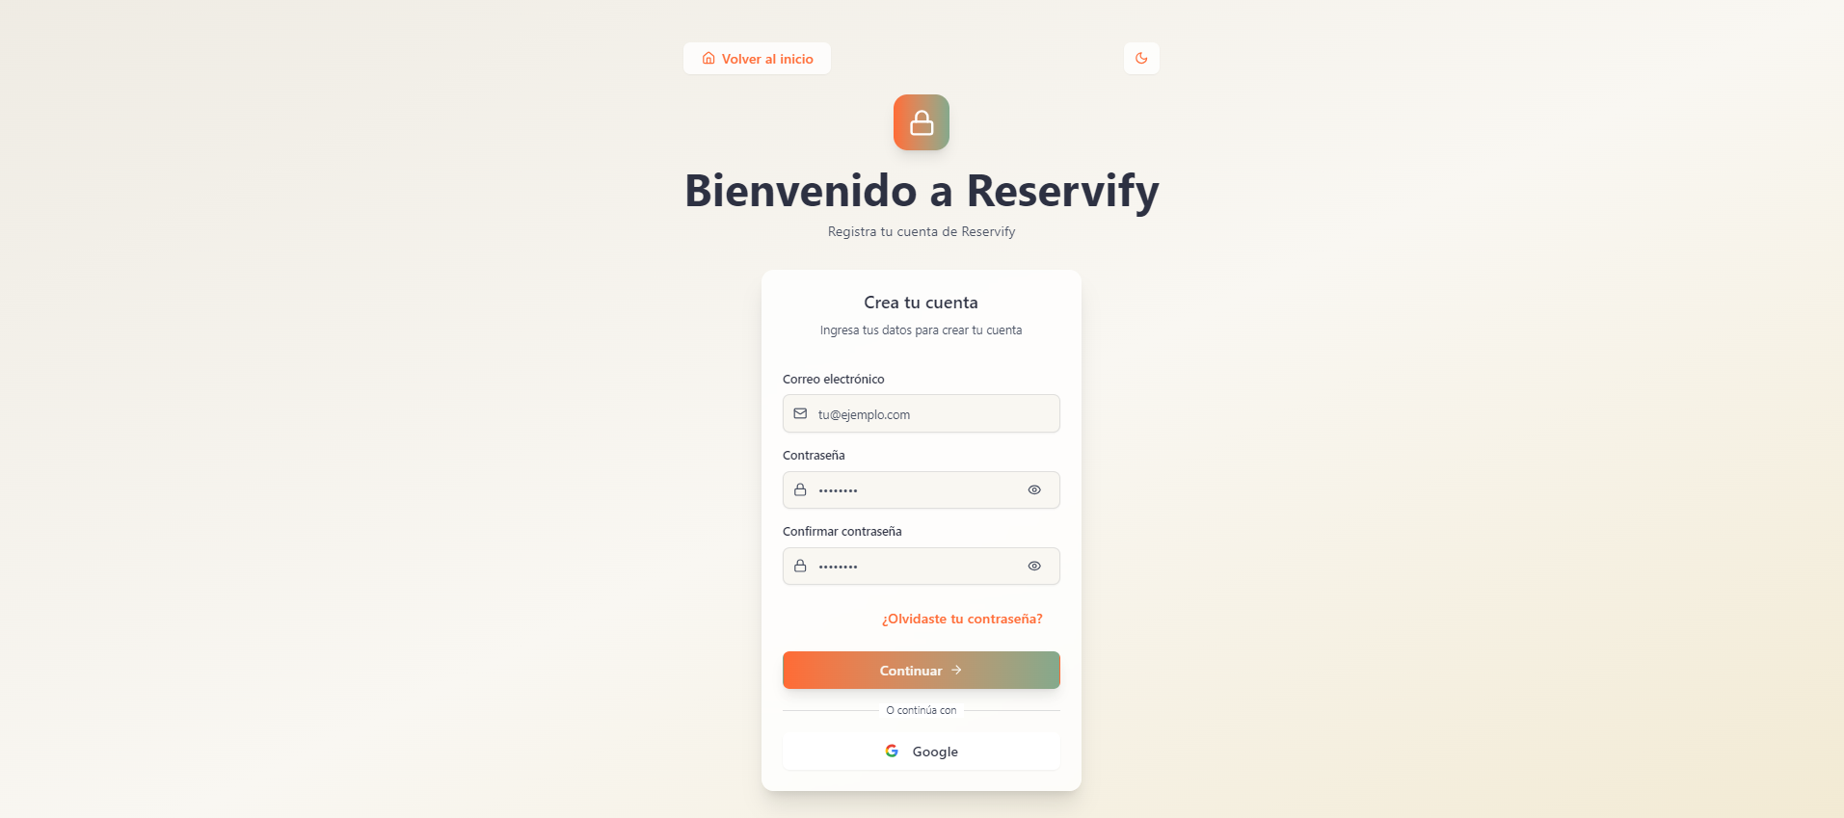
 | REGISTRO - modo claro
72 | Fondo general: Degradado claro y cálido, transición suave desde beige muy claro (#f5f1ea) en los bordes hacia crema ligeramente más profundo (#ebe4d8 – #e6dccb). Debe cubrir el 100% del alto y ancho de la pantalla. |  | x
73 | Contenedor del formulario: Ancho máximo 420px y 90% en móviles. Padding interno 32px. Fondo blanco (#ffffff). Borde 1px rgba. Border-radius 16px. Sombra 0 10px 30px. |  | x
74 | Icono superior de seguridad: 56px x 56px. Border-radius 14px. Degradado desde #ff7a3d hasta #7cbf9e. Icono blanco (#ffffff) centrado. Sombra sutil 0 8px 20px. |  | x
75 | Título principal “Bienvenido a Reservify”: Fuente sans-serif (Inter/Poppins). Tamaño 36px–42px. Color gris muy oscuro (#222222). Centrado. |  | x
76 | Subtítulo “Registra tu cuenta de Reservify”: Tamaño 14px–16px. Color gris medio (#6b7280). Centrado. |  | x
77 | Subtítulo interno “Crea tu cuenta”: Tamaño 18px–20px. Color gris oscuro (#2b2b2b). |  | x
78 | Texto descriptivo “Ingresa tus datos para crear tu cuenta”: Tamaño 13px–14px. Color gris medio (#8a8a8a). |  | x
79 | Campo “Correo electrónico”: Altura 48px. Fondo gris claro (#f3f4f6). Borde 1px rgba. Border-radius 10px. Texto #222222. Placeholder #9ca3af. Icono izquierdo gris (#9a9a9a). |  | x
80 | Campo “Contraseña”: Mismos estilos que correo. Icono izquierdo candado y derecho ojo en gris (#9a9a9a). |  | x
81 | Campo “Confirmar contraseña”: Mismos estilos. Validación en tiempo real. |  | x
82 | Enlace “¿Olvidaste tu contraseña?”: Tamaño 13px–14px. Color #ff7a3d. Hover #e5672f. |  | x
83 | Botón principal “Continuar”: Altura 50px. Ancho 100%. Degradado horizontal #ff7a3d a #7cbf9e. Texto blanco (#ffffff). Border-radius 12px. Sombra 0 8px 20px. Hover con ligera elevación y transición 0.3s. fondo #d1d5db y texto #6b7280. |  | x
84 | Separador “O continúa con”: Texto centrado 12px–13px color #9ca3af. Líneas laterales 1px. |  | x
85 | Botón “Google”: Altura 48px. Fondo blanco (#ffffff). Borde 1px. Border-radius 10px. Texto #222222. Hover #f3f4f6. |  | x
86 | Texto inferior y enlaces secundarios: Tamaño 12px–14px. Color gris medio (#9ca3af). Enlaces en #ff7a3d con hover #e5672f. |  | x
87 | Botón modo oscuro (icono luna): 36px x 36px. Fondo blanco (#ffffff). Borde 1px rgba. Border-radius 8px. Icono gris oscuro (#444444). |  | x
88 | Enlace superior “Volver al inicio”: Tamaño 14px. Color #ff7a3d. Hover #e5672f. |  | x
 | 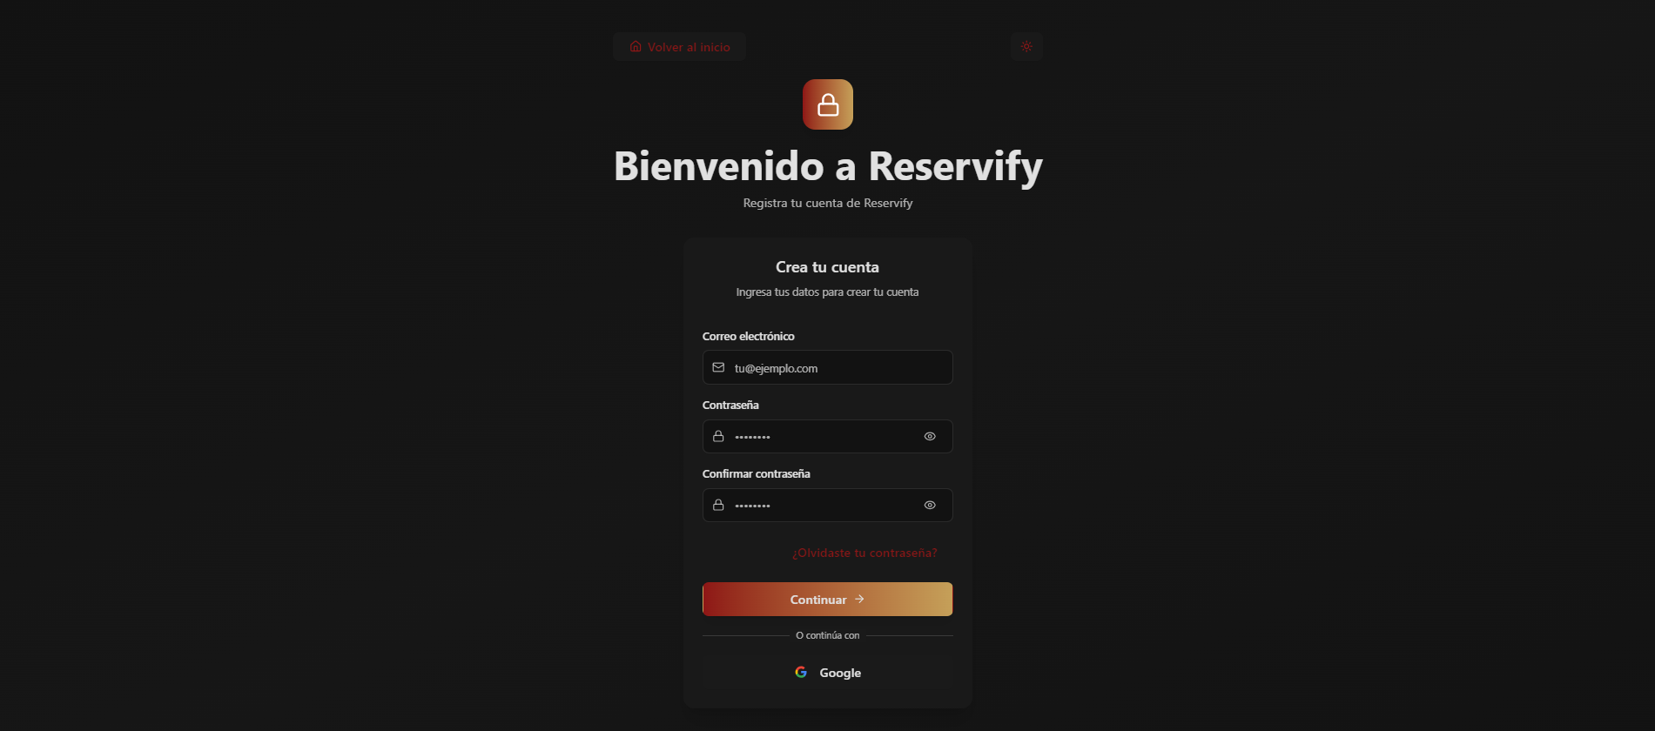
 | REGISTRO - modo oscuro
89 | Fondo general: Fondo oscuro uniforme con ligera variación hacia el centro. Predomina negro profundo (#0f0f0f – #121212) cubriendo el 100% del alto y ancho de la pantalla. |  | x
90 | Contenedor del formulario: Ancho aproximado 420px, centrado. Fondo gris muy oscuro (#1a1a1a – #1c1c1c). Bordes redondeados (aprox. 16px). Sombra exterior suave que lo separa del fondo. |  | x
91 | Icono superior de seguridad: Contenedor cuadrado con bordes redondeados (aprox. 12px–14px). Degradado diagonal en tonos naranja. Icono de candado blanco centrado. |  | x
92 | Título principal “Bienvenido a Reservify”: Tamaño grande (aprox. 36px–42px). Color blanco (#ffffff). Alineación centrada. |  | x
93 | Subtítulo “Registra tu cuenta de Reservify”: Tamaño pequeño (aprox. 14px–16px). Color gris claro (#b3b3b3). Centrado. |  | x
94 | Subtítulo interno “Crea tu cuenta”: Tamaño medio (aprox. 18px–20px). Color blanco o gris muy claro. Centrado dentro del formulario. |  | x
95 | Texto descriptivo “Ingresa tus datos para crear tu cuenta”: Tamaño pequeño (aprox. 13px–14px). Color gris medio. |  | x
96 | Campo “Correo electrónico”: Altura aproximada 48px. Fondo negro/gris muy oscuro (#111111). Borde sutil más claro que el fondo. Border-radius cercano a 10px. Texto blanco. Placeholder en gris. Icono izquierdo en gris claro. |  | x
97 | Campo “Contraseña”: Mismos estilos que el campo de correo. Incluye icono izquierdo (candado) y derecho (ojo) en gris claro. |  | x
98 | Campo “Confirmar contraseña”: Mismos estilos que contraseña. Incluye iconos izquierdo y derecho en gris claro. |  | x
99 | Enlace “¿Olvidaste tu contraseña?”: Tamaño pequeño. Color rojo (#b91c1c). Centrado debajo de los campos. |  | x
100 | Botón principal “Continuar”: Altura aproximada 50px. Ancho 100%. Fondo con degradado horizontal en tonos rojo a naranja. Texto blanco. Bordes redondeados (aprox. 10px–12px). |  | x
101 | Separador “O continúa con”: Texto pequeño en gris claro, centrado. Líneas horizontales finas a ambos lados en tono gris oscuro. |  | x
102 | Botón “Google”: Altura aproximada 48px. Fondo negro muy oscuro. Borde fino gris. Border-radius cercano a 10px. Texto blanco. Icono oficial de Google alineado a la izquierda. |  | x
103 | Enlace superior “Volver al inicio”: Ubicado en la parte superior izquierda. Tamaño pequeño. Color rojo. |  | x
104 | Botón modo oscuro (icono luna): Ubicado en la parte superior derecha. Forma cuadrada pequeña con bordes redondeados. Fondo oscuro. Icono en tono rojizo. |  | x
 | EMPLEADO (resumen) - modo claro
 | 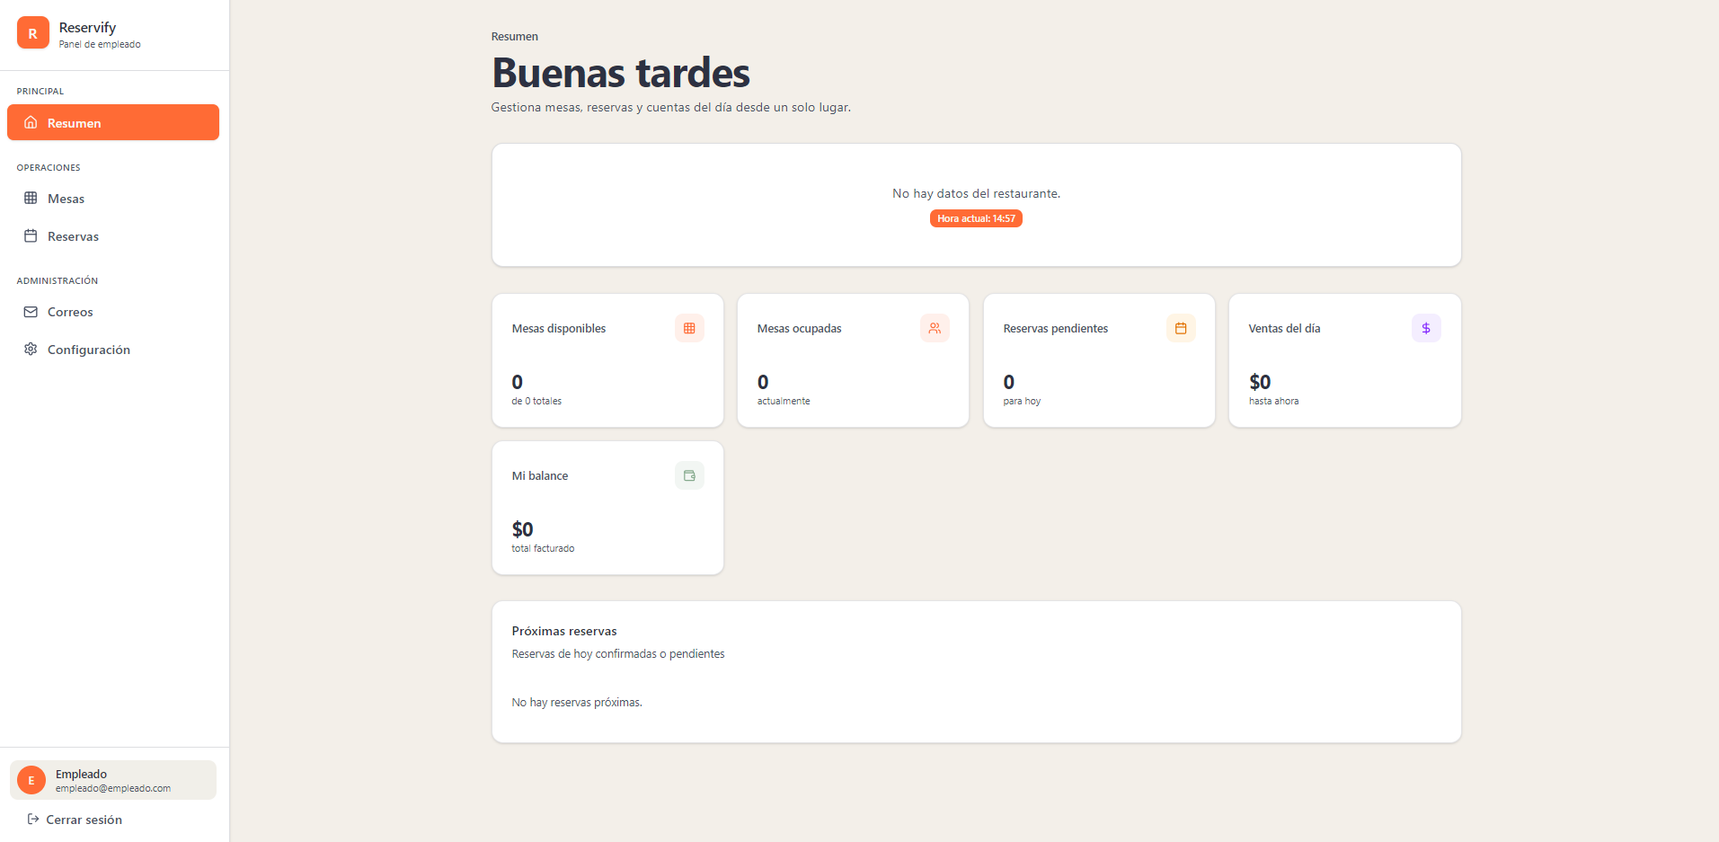
105 | Fondo general: Área principal en beige claro uniforme. Barra lateral izquierda en gris claro sólido. Cobertura completa del alto visible. |  | x
106 | Barra lateral: Fondo gris claro. Separación visual mediante contraste con el fondo principal. Tipografía en color oscuro. |  | x
107 | Ítem activo “Resumen”: Fondo naranja sólido (similar a #f97316). Texto blanco (#ffffff). Bordes ligeramente redondeados. |  | x
108 | Ítems inactivos (“Mesas”, “Reservas”, “Correos”, “Configuración”): Fondo gris claro o transparente. Texto oscuro. Sin resaltado. |  | x
109 | Título “Buenas tardes”: Tamaño grande (aprox. 32px–40px). Color gris muy oscuro o negro suave. Alineación izquierda. |  | x
110 | Texto descriptivo: Tamaño menor (14px–16px). Color gris medio para jerarquía visual. |  | x
111 | Tarjeta informativa superior: Fondo gris claro. Border-radius 12px–16px. Texto principal en color oscuro. |  | x
112 | Etiqueta “Hora actual”: Fondo naranja sólido. Texto blanco. Forma tipo píldora. Tamaño reducido (12px–13px). |  | x
113 | Tarjetas de métricas: Fondo gris claro uniforme. Bordes redondeados consistentes (12px–16px). Sombra suave y discreta. |  | x
114 | Valores numéricos (0 / $0): Tamaño destacado (20px–24px). Color oscuro de alto contraste. |  | x
115 | Textos secundarios (“de 0 totales”, “actualmente”, “para hoy”, “hasta ahora”): Tamaño pequeño (12px–14px). Color gris medio. |  | x
116 | Tarjeta “Mi balance”: Fondo gris claro consistente con las demás tarjetas. Monto “$0” en tamaño destacado y color oscuro. Texto “total facturado” en gris medio y tamaño reducido. |  | x
117 | Sección “Próximas reservas”: Contenedor ancho en gris claro. Bordes redondeados uniformes. |  | x
118 | Título en color oscuro. Texto descriptivo en gris medio. Mensaje “No hay reservas próximas.” en color gris estándar sin resaltado adicional. |  | x
119 | Bloque de usuario inferior: Integrado en la barra lateral con fondo gris claro. Nombre en color oscuro. Correo en gris medio. |  | x
120 | Opción “Cerrar sesión”: Texto oscuro sin fondo. Cambio leve de tono en estado hover. |  | x
 | EMPLEADO (mesas) - modo claro
 | 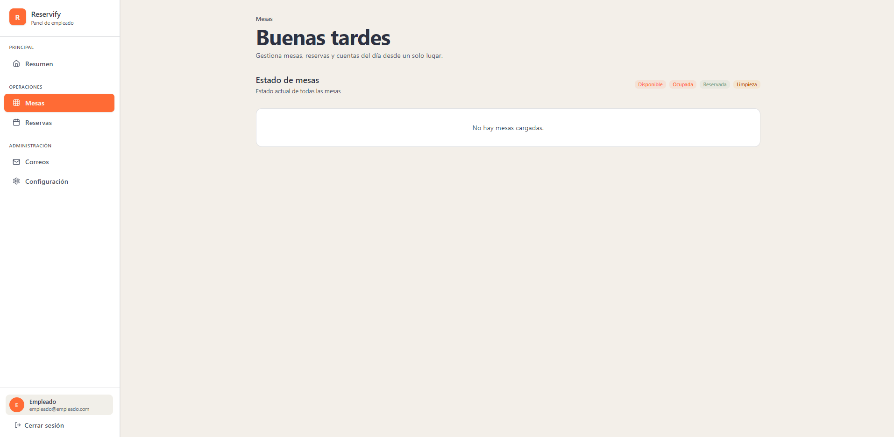
121 | Ítem activo “Mesas”: Fondo naranja sólido (similar a #f97316). Texto blanco (#ffffff). Bordes ligeramente redondeados. Debe diferenciarse claramente del resto del menú lateral. |  | x
122 | Encabezado superior “Mesas”: Texto pequeño superior en color gris medio, alineado a la izquierda, funcionando como etiqueta de sección. |  | x
123 | Título “Buenas tardes”: Se mantiene el mismo estilo tipográfico y color definido en los lineamientos generales del panel. |  | x
124 | Sección “Estado de mesas”: Título en color oscuro de alto contraste. Texto descriptivo “Estado actual de todas las mesas” en gris medio para jerarquía visual. |  | x
125 | Indicadores de estado (Disponible, Ocupada, Reservada, Limpieza): Presentación en etiquetas tipo píldora (border-radius completo). Fondo en tonos suaves diferenciados por estado. Texto en color oscuro o ligeramente contrastado según el fondo. |  | x
126 | Contenedor principal de mesas: Tarjeta amplia con fondo gris claro uniforme. Bordes redondeados consistentes con el resto del panel. Sin elementos decorativos adicionales. |  | x
127 | Mensaje “No hay mesas cargadas.”: Texto centrado dentro del contenedor. Color gris medio. Sin resaltado ni fondo adicional. |  | x
 | EMPLEADO (reservas) - modo claro
 | 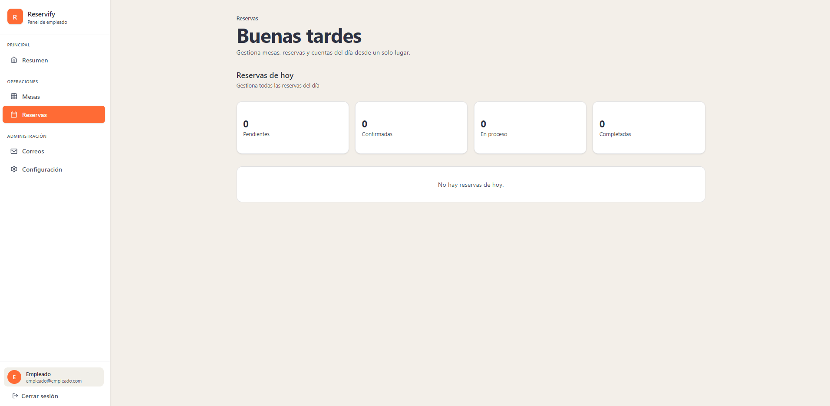
128 | Ítem activo “Reservas”: Fondo naranja sólido (similar a #f97316). Texto blanco (#ffffff). Bordes ligeramente redondeados para indicar sección activa. |  | x
129 | Encabezado superior “Reservas”: Texto pequeño en gris medio, alineado a la izquierda como etiqueta de sección. |  | x
130 | Sección “Reservas de hoy”: Título en color oscuro de alto contraste. Texto descriptivo “Gestiona todas las reservas del día” en gris medio para jerarquía visual. |  | x
131 | Tarjetas de estado (Pendientes, Confirmadas, En proceso, Completadas): Fondo gris claro uniforme. Border-radius consistente (12px–16px). Sombra suave y discreta. |  | x
132 | Valores numéricos (0): Tamaño destacado (20px–24px). Color oscuro de alto contraste. |  | x
133 | Texto inferior de cada estado: Tamaño reducido (12px–14px). Color gris medio. |  | x
134 | Contenedor principal de reservas: Tarjeta amplia con fondo gris claro uniforme. Bordes redondeados consistentes con el sistema visual del panel. |  | x
135 | Mensaje “No hay reservas de hoy.”: Texto centrado dentro del contenedor. Color gris medio. Sin resaltado adicional. |  | x
 | EMPLEADO (correos) - modo claro
 | 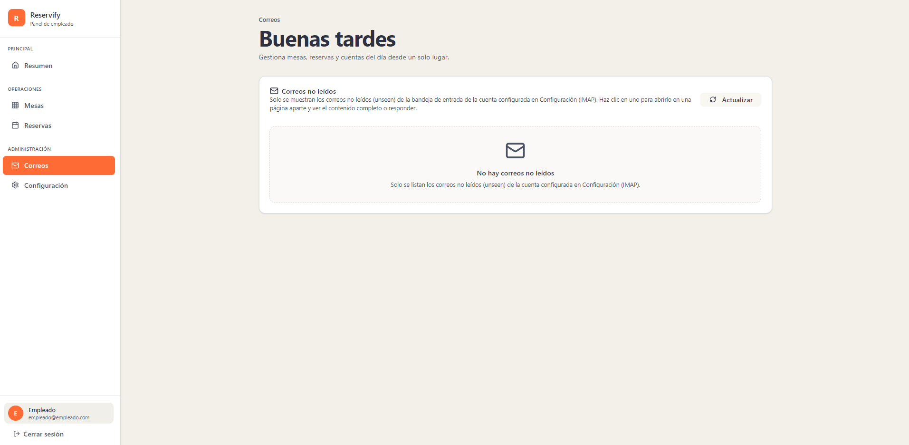
136 | Ítem activo “Correos”: Fondo naranja sólido (similar a #f97316). Texto blanco (#ffffff). Bordes ligeramente redondeados para indicar sección activa. |  | x
137 | Encabezado superior “Correos”: Texto pequeño en gris medio, alineado a la izquierda como etiqueta de sección. |  | x
138 | Sección “Correos no leídos”: Título en color oscuro de alto contraste acompañado de icono de sobre en tono gris oscuro. Texto descriptivo inferior en gris medio con tamaño reducido para jerarquía visual. |  | x
139 | Botón “Actualizar”: Fondo gris muy claro. Texto oscuro. Bordes redondeados tipo píldora o suavizados. Icono de recarga en color oscuro alineado a la izquierda del texto. |  | x
140 | Contenedor principal de correos: Tarjeta amplia con fondo gris claro uniforme. Border-radius consistente (12px–16px). Sombra suave y discreta. |  | x
141 | Área interna de listado vacío: Fondo ligeramente diferenciado mediante tono gris muy claro y borde punteado o discontinuo en gris tenue. Bordes redondeados uniformes. |  | x
142 | Icono central (sobre): Tamaño grande. Color gris medio. Centrado dentro del contenedor. |  | x
143 | Mensaje “No hay correos no leídos”: Texto centrado en color oscuro. |  | x
144 | Texto secundario explicativo: Tamaño menor (12px–14px). Color gris medio. Sin resaltado adicional. |  | x
 | EMPLEADO (configuracion) - modo claro
 | 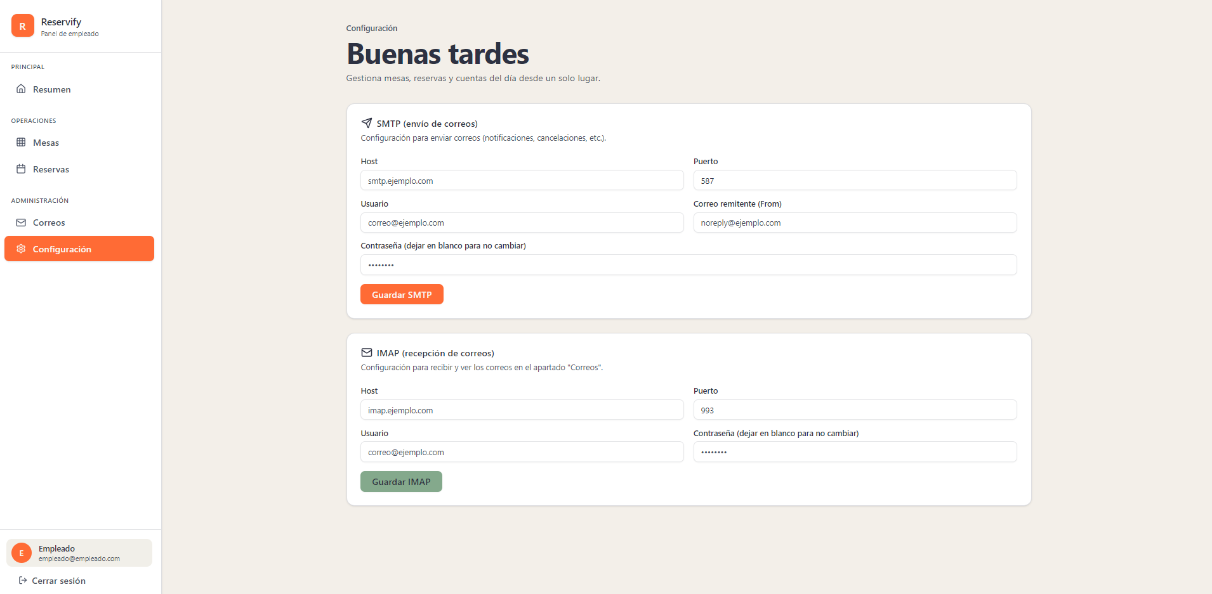
145 | Ítem activo “Configuración”: Fondo naranja sólido (similar a #f97316). Texto blanco (#ffffff). Bordes ligeramente redondeados para indicar sección activa. |  | x
146 | Encabezado superior “Configuración”: Texto pequeño en gris medio, alineado a la izquierda como etiqueta de sección. |  | x
147 | Sección “SMTP (envío de correos)”: Tarjeta con fondo gris claro uniforme. Border-radius consistente (12px–16px). Sombra suave y discreta. Título en color oscuro acompañado de icono en tono gris oscuro. |  | x
148 | Campos de entrada (Host, Puerto, Usuario, Correo remitente, Contraseña): Fondo blanco o gris muy claro. Borde fino en gris tenue. Bordes ligeramente redondeados (8px–10px). Texto ingresado en color oscuro. Placeholder en gris medio. |  | x
149 | Botón “Guardar SMTP”: Fondo naranja sólido. Texto blanco (#ffffff). Bordes redondeados. Alto uniforme respecto al sistema de botones. Sin degradado. |  | x
150 | Sección “IMAP (recepción de correos)”: Tarjeta independiente con el mismo fondo gris claro y bordes redondeados que SMTP para mantener consistencia visual. Título en color oscuro con icono en gris oscuro. Texto descriptivo en gris medio. |  | x
151 | Campos IMAP (Host, Puerto, Usuario, Contraseña): Mismo tratamiento visual que los campos SMTP (fondo claro, borde gris tenue, bordes redondeados). |  | x
152 | Botón “Guardar IMAP”: Fondo verde suave (tono similar a verde medio). Texto blanco (#ffffff). Bordes redondeados. Diferenciación cromática respecto al botón SMTP. |  | x
 | EMPLEADO (resumen) - modo oscuro
 | 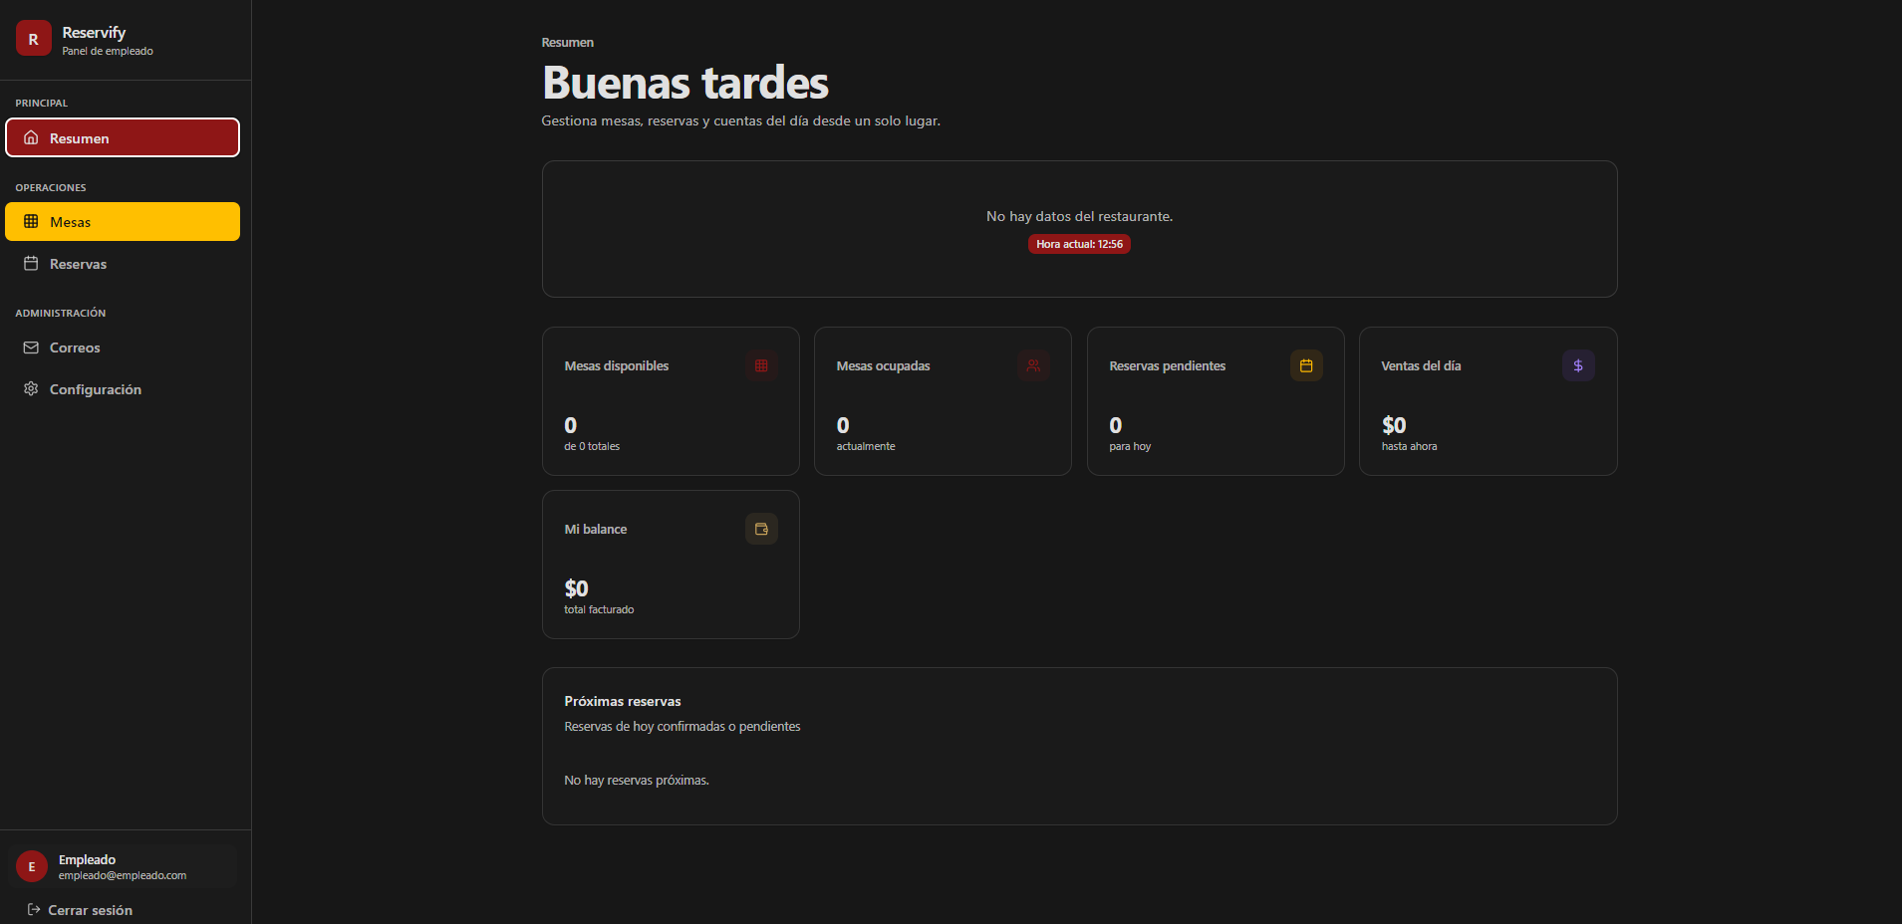
153 | Fondo general del sitio: Color negro/gris muy oscuro (#0a0a0a aprox.). |  | x
154 | Barra lateral (Sidebar): Fondo negro sólido. Borde derecho sutil en gris oscuro. |  | x
155 | Logo "Reservify": Icono rojo redondeado con letra blanca. Texto en negrita, color blanco. |  | x
156 | Ítem de menú activo (Resumen): Fondo rojo oscuro (#7f1d1d). Texto blanco. Borde izquierdo rojo brillante. Border-radius 8px. |  | x
157 | Ítems de menú inactivos: Texto gris claro. Iconos lineales sencillos. Hover: fondo gris muy oscuro. |  | x
158 | Perfil de usuario (inferior): Contenedor con borde superior gris. Avatar circular rojo con inicial blanca. |  | x
159 | Encabezado principal: Texto "Buenas tardes" en blanco, fuente sans-serif, peso bold, tamaño aprox. 32px. |  | x
160 | Subtítulo descriptivo: Texto gris medio. Tamaño de fuente reducido (aprox. 14px). |  | x
161 | Subtítulo descriptivo: Texto gris medio. Tamaño de fuente reducido (aprox. 14px). |  | x
162 | Contenedor de tarjeta: Fondo gris oscuro translúcido. Borde delgado gris. Border-radius 12px.- |  | x
163 | Títulos de tarjetas: Texto gris claro, alineado a la izquierda, tamaño pequeño. |  | x
164 | Valores numéricos: Texto blanco, tamaño grande (aprox. 24px), peso semi-bold. |  | x
165 | Iconos de tarjetas: Ubicados en la esquina superior derecha. Contenedor cuadrado pequeño con bordes redondeados y colores temáticos (rojo, naranja, morado, dorado) con baja opacidad. |  | x
166 | Etiquetas de estado (subtexto): Texto gris oscuro/medio debajo del valor principal. |  | x
167 | Contenedor de "Próximas reservas": Tarjeta de ancho completo. Fondo igual a las métricas. Borde gris suave. |  | x
168 | Títulos de sección interna: Texto blanco, peso bold. Margen inferior consistente. |  | x
169 | Mensaje de estado vacío: Texto gris medio, centrado en el contenedor. |  | x
 | EMPLEADO (mesas) - modo oscuro
 | 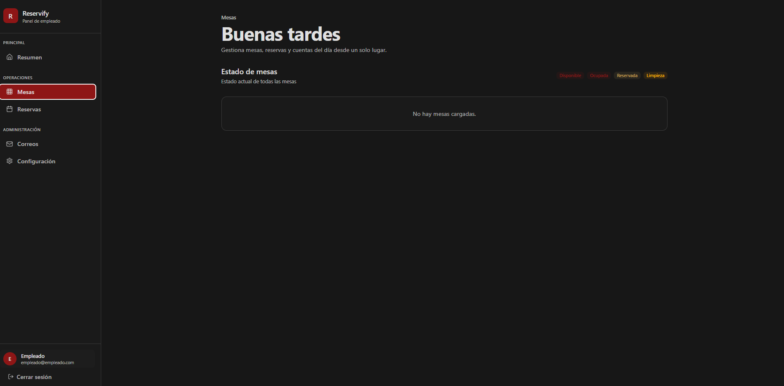
170 | Ítem de menú activo (Mesas): Fondo rojo oscuro (#7f1d1d). Texto blanco puro. Borde izquierdo rojo brillante. Border-radius 8px. |  | x
171 | Ítem de menú previo (Resumen): Texto gris claro. Sin fondo. Icono lineal. |  | x
172 | Separadores de categoría: Texto en mayúsculas, color gris oscuro, tamaño de fuente pequeño (aprox. 10px-12px). |  | x
173 | Breadcrumb (Mesas): Texto gris medio ubicado sobre el título principal. Tamaño pequeño. |  | x
174 | Título principal: Texto "Buenas tardes" en blanco. Peso bold. Fuente sans-serif. |  | x
175 | Descripción de sección: Texto gris suave. Interlineado estándar. |  | x
176 | Título de sección: "Estado de mesas" en blanco. Peso semi-bold. Tamaño inferior al título principal. |  | x
177 | Leyendas de estado (Badges): Etiquetas con fondo de color con baja opacidad y texto en color sólido. |  | x
178 | Contenedor de visualización: Tarjeta de ancho completo. Fondo gris muy oscuro/negro. Borde delgado gris oscuro. Border-radius 12px. |  | x
179 | Mensaje de estado vacío: Texto gris medio ("No hay mesas cargadas"). Centrado horizontal y verticalmente dentro del contenedor. Altura mínima del contenedor aprox. 150px. |  | x
 | EMPLEADO (reservas) - modo oscuro
 | 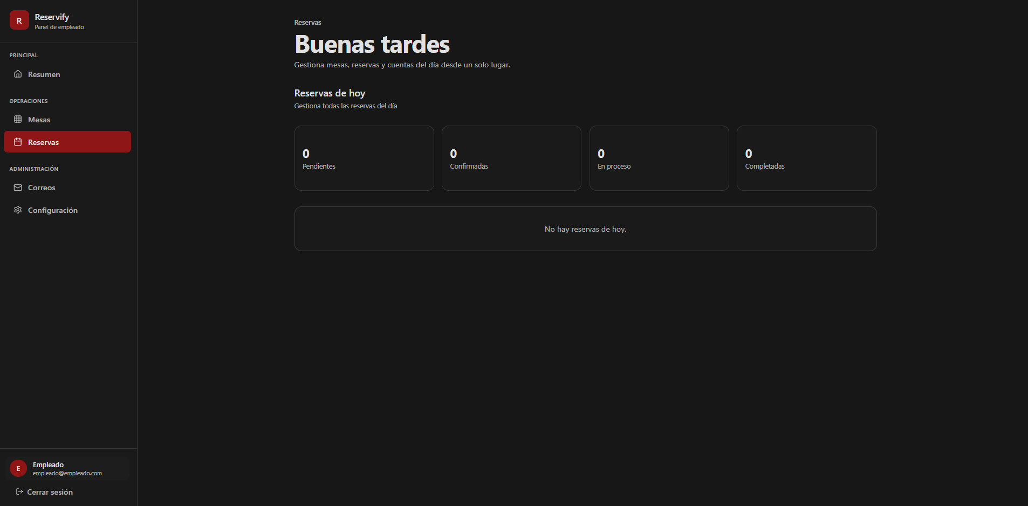
180 | Indicador de ubicación (Breadcrumb): Texto "Reservas" en gris claro, tamaño pequeño, situado sobre el título principal. |  | x
181 | Título de vista: "Reservas de hoy" en blanco, peso semi-bold, fuente sans-serif. |  | x
182 | Descripción de vista: Texto gris medio ("Gestiona todas las reservas del día"). |  | x
183 | Distribución: Cuatro tarjetas horizontales de igual tamaño. |  | x
184 | Fondo de tarjetas: Gris muy oscuro con borde sutil. |  | x
185 | Border-radius: 10px. |  | x
186 | Cifras de estado: Número "0" en blanco, tamaño grande (aprox. 30px), alineado arriba a la izquierda. |  | x
187 | Etiquetas de estado: Texto gris claro (Pendientes, Confirmadas, En proceso, Completadas) debajo de la cifra. |  | x
188 | Tipo de contenedor: Tarjeta rectangular de ancho completo. |  | x
189 | Fondo: Consistente con las tarjetas de métricas. |  | x
190 | Bordes: Redondeados (12px) con contorno gris tenue. |  | x
191 | Mensaje de estado vacío: Texto "No hay reservas de hoy." en color gris medio, centrado en el cuerpo del contenedor. |  | x
192 | Botón "Reservas": Fondo rojo oscuro (#7f1d1d), texto blanco, borde izquierdo rojo brillante. |  | x
193 | Border-radius del botón: 8px. |  | x
 | EMPLEADO (correos) - modo oscuro
 | 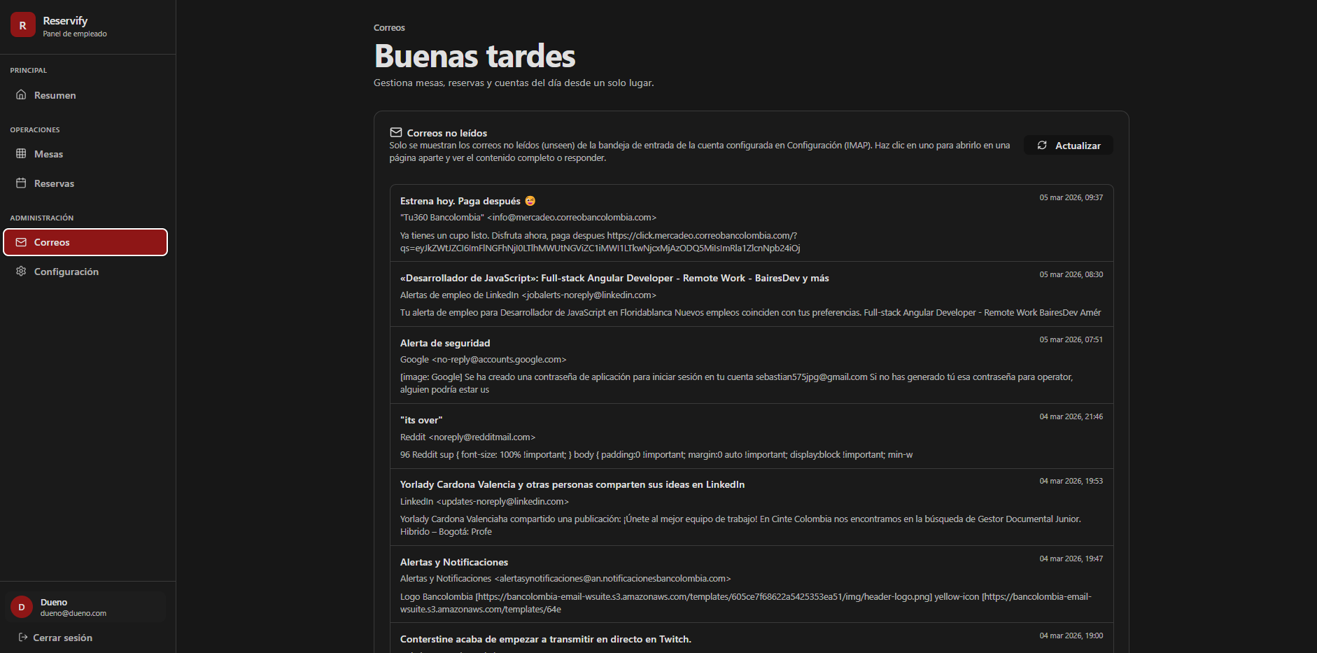 |  | x
194 | Tarjeta de bandeja de entrada: Fondo gris muy oscuro con borde sutil. Border-radius 12px. Padding interno generoso. |  | x
195 | Encabezado de sección: Icono de sobre lineal seguido del texto "Correos no leídos" en blanco y negrita. |  | x
196 | Texto informativo: Color gris medio, tamaño de fuente reducido, ubicado bajo el título de la tarjeta. |  | x
197 | Botón "Actualizar": Fondo transparente con borde gris. Texto blanco. Icono de rotación a la izquierda. Border-radius 8px. Hover: fondo gris oscuro suave. |  | x
198 | Ítem de correo: Contenedor con borde inferior gris oscuro para separación. Espaciado vertical consistente. |  | x
199 | Asunto del correo: Texto en blanco, peso semi-bold, tamaño ligeramente mayor al cuerpo. |  | x
200 | Remitente y dirección: Texto gris claro en formato "Nombre email@ejemplo.com". |  | x
201 | Previsualización del contenido: Texto gris medio, limitado a dos líneas de texto máximo. |  | x
202 | Marca de tiempo (Fecha/Hora): Ubicada en la esquina superior derecha de cada ítem. Texto gris oscuro, tamaño pequeño. |  | x
203 | Botón "Correos": Fondo rojo oscuro (#7f1d1d). Texto blanco puro. Borde izquierdo rojo brillante. Border-radius 8px. |  | x
204 | Indicador de perfil (inferior): Avatar circular rojo con letra "D" blanca. Nombre de usuario "Dueño" en blanco. |  | x
205 | Esquema de color: Mantiene el modo oscuro con contrastes en blanco para legibilidad y rojo para estados activos. |  | x
206 | Tipografía: Sans-serif uniforme en toda la interfaz con jerarquía clara mediante pesos (bold/regular) y variaciones de gris. |  | x
 | EMPLEADO (configuracion) - modo oscuro
 | 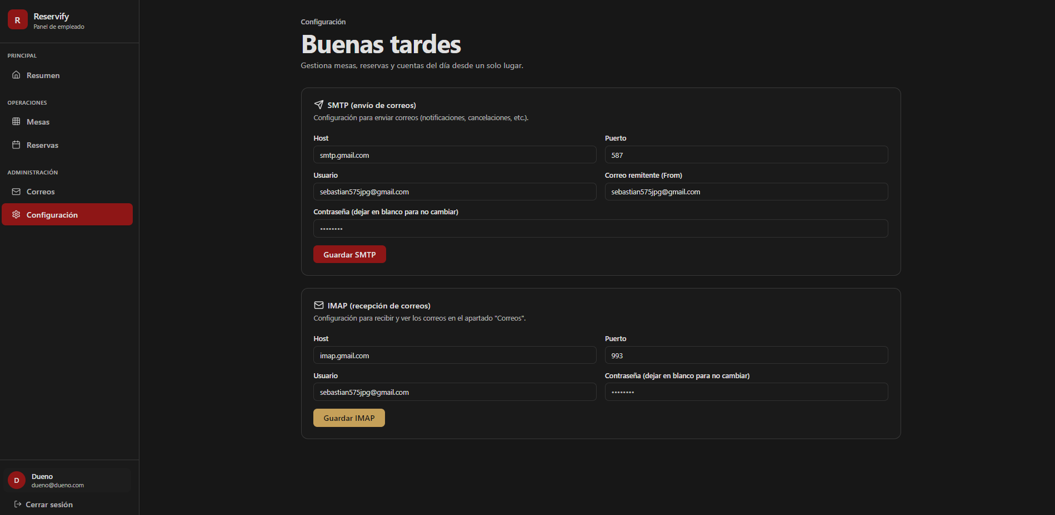
207 | Tarjetas de configuración (SMTP/IMAP): Fondo gris muy oscuro con borde fino color gris medio. Border-radius 12px. Espaciado interno (padding) amplio. |  | x
208 | Títulos de sección: Texto en blanco con peso bold. Acompañados de iconos lineales (avión de papel para SMTP, sobre para IMAP). |  | x
209 | Descripción de sección: Texto gris medio, tamaño pequeño, ubicado inmediatamente debajo del título. |  | x
210 | Etiquetas (Labels): Texto gris claro, tamaño pequeño, peso regular. |  | x
211 | Cajas de texto: Fondo negro sólido. Borde gris oscuro. Border-radius 8px. Altura aprox. 40px. |  | x
212 | Texto ingresado: Color blanco/gris muy claro para alta legibilidad sobre fondo oscuro. |  | x
213 | Distribución: Diseño de dos columnas para Host/Puerto y Usuario/Correo, con campo de contraseña de ancho completo. |  | x
214 | Botón "Guardar SMTP": Fondo rojo intenso (#b91c1c). Texto blanco. Border-radius 8px. Peso bold. |  | x
215 | Botón "Guardar IMAP": Fondo dorado/ocre suave (#d4af37 aprox.). Texto negro/oscuro. Border-radius 8px. Peso bold. |  | x
216 | Efecto Hover (general): Oscurecimiento del color de fondo original en un 10-15%. |  | x
217 | Ítem "Configuración": Fondo rojo oscuro (#7f1d1d). Texto blanco puro. Borde izquierdo rojo brillante. Border-radius 8px. |  | x
 | ADMINISTRADOR (resumen) - modo claro
 | 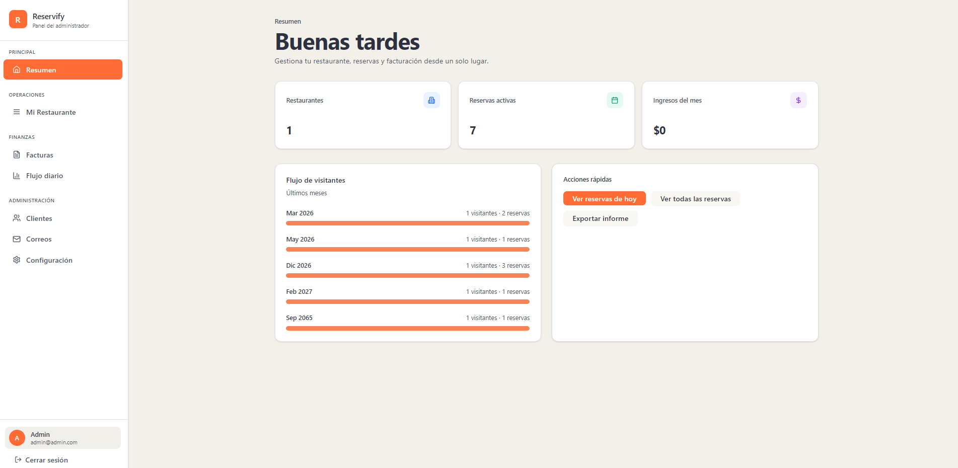
218 | Fondo general del sitio: Color crema muy claro o blanco roto (#f4f4f5 aprox.). |  | x
219 | Barra lateral (Sidebar): Fondo blanco puro. Borde derecho sutil en gris muy claro. |  | x
220 | Logo "Reservify": Icono naranja redondeado con letra blanca. Texto "Reservify" en negrita, color gris oscuro (#1f2937). |  | x
221 | Ítem de menú activo (Resumen): Fondo naranja vibrante (#f97316). Texto blanco. Border-radius 8px. |  | x
222 | Ítems de menú inactivos: Texto gris medio (#6b7280). Iconos lineales en gris. Hover: fondo gris muy suave. |  | x
223 | Perfil de usuario (inferior): Contenedor con fondo gris muy tenue. Avatar circular naranja con inicial blanca. |  | x
224 | Encabezado principal: Texto "Buenas tardes" en azul oscuro/gris profundo. Fuente sans-serif, peso bold. |  | x
225 | Subtítulo descriptivo: Texto gris medio. Tamaño de fuente reducido (aprox. 14px). |  | x
226 | Indicador de sección (Resumen): Texto gris oscuro sobre el título principal, tamaño pequeño. |  | x
227 | Contenedor de tarjeta: Fondo blanco puro. Border-radius 12px. Sombra (box-shadow) muy tenue. |  | x
228 | Títulos de tarjetas: Texto gris oscuro, alineado a la izquierda. |  | x
229 | Valores numéricos: Texto negro/gris muy oscuro, tamaño grande (aprox. 24px-28px), peso bold. |  | x
230 | Iconos de tarjetas: Ubicados en la esquina superior derecha. Contenedores cuadrados con bordes redondeados en colores pastel (azul, verde, morado) con iconos en colores sólidos. |  | x
231 | Tarjeta de "Flujo de visitantes": Fondo blanco. Título en gris oscuro. Subtítulo en gris claro. |  | x
232 | Barras de progreso: Color naranja sólido (#f97316) con fondo de barra en gris muy claro. Bordes redondeados. |  | x
233 | Botón de acción principal (Ver reservas de hoy): Fondo naranja sólido. Texto blanco. Border-radius 8px. |  | x
234 | Botones secundarios (Exportar informe): Fondo gris muy claro. Texto gris oscuro. Border-radius 8px. |  | x
 | ADMINISTRADOR (mi restaurante) - modo claro
 | 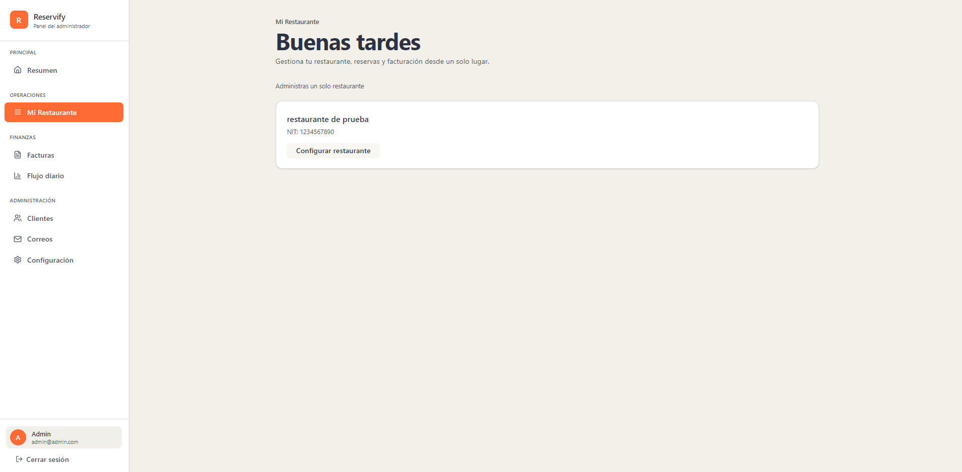
235 | Breadcrumb (Mi Restaurante): Texto en gris oscuro ubicado sobre el título principal, fuente de tamaño reducido. |  | x
236 | Título principal: "Buenas tardes" en azul oscuro casi negro, peso bold, fuente sans-serif. |  | x
237 | Descripción de sección: Texto gris medio ("Administras un solo restaurante") alineado a la izquierda. |  | x
238 | Ítem de menú activo (Mi Restaurante): Fondo naranja vibrante (#f97316), texto blanco puro, border-radius 8px. |  | x
239 | Contenedor de tarjeta: Fondo blanco puro, borde gris muy claro y sutil, border-radius 12px. |  | x
240 | Sombra de la tarjeta: Box-shadow suave que le da profundidad sobre el fondo crema. |  | x
241 | Nombre del restaurante: Texto "restaurante de prueba" en negro/gris profundo, peso semi-bold. |  | x
242 | Identificación (NIT): Texto gris oscuro precedido por el prefijo "NIT:". |  | x
243 | Botón "Configurar restaurante": Fondo gris muy claro/blanco, borde gris fino, texto gris oscuro, border-radius 8px. |  | x
244 | Fondo de Sidebar: Blanco sólido con borde divisorio derecho en gris claro. |  | x
245 | Sección de usuario: Fondo gris muy tenue con avatar circular naranja e inicial "A" en blanco. |  | x
246 | Botón "Cerrar sesión": Texto gris medio al final de la barra lateral con icono lineal de salida. |  | x
 | ADMINISTRADOR (factutas) - modo claro
 | 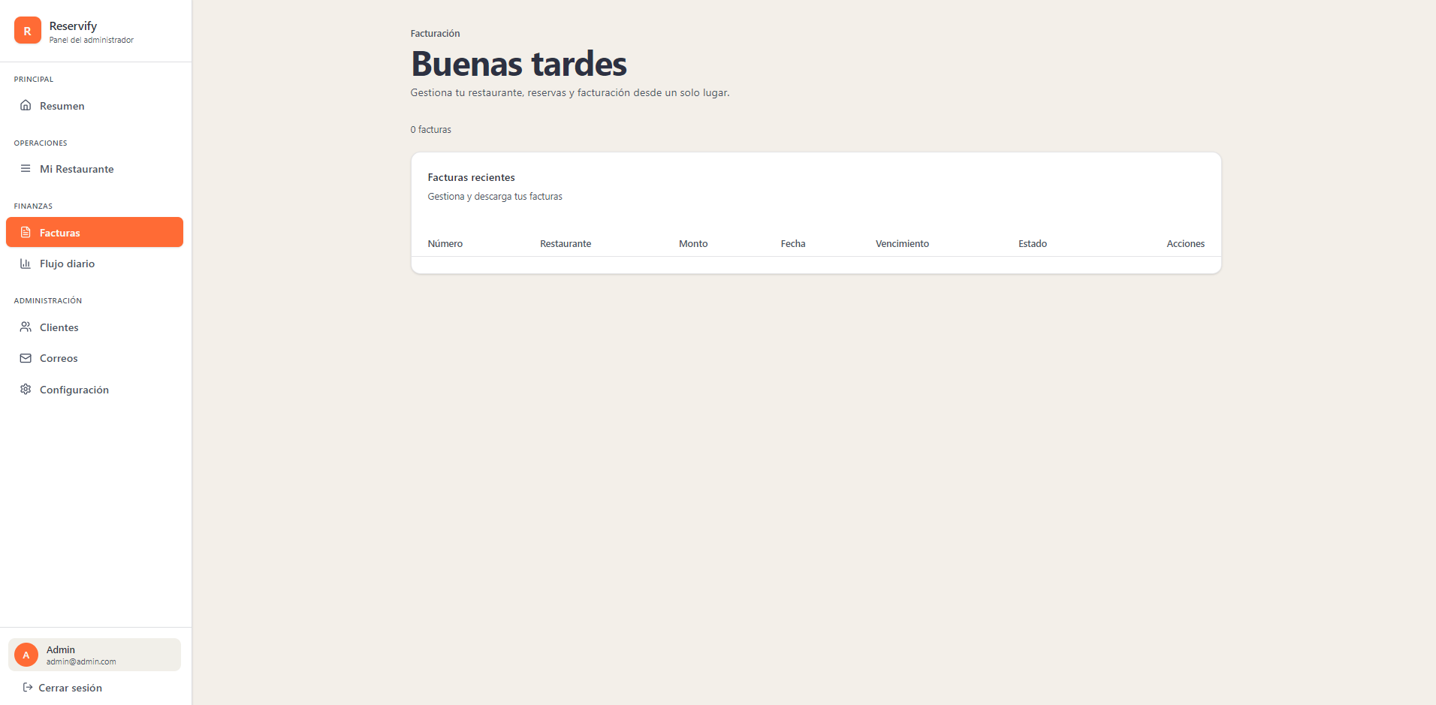
247 | Fondo de Sidebar: Blanco sólido con un borde derecho gris muy tenue. |  | x
248 | Ítem activo (Facturas): Fondo naranja sólido (#f97316). Texto blanco. Icono de documento lineal. Border-radius 8px. |  | x
249 | Ítems inactivos: Texto gris medio. Iconos lineales sencillos. |  | x
250 | Sección de usuario (inferior): Bloque con fondo gris muy suave (#f3f4f6 aprox.). Avatar naranja con inicial blanca. Nombre en gris oscuro y correo en gris medio. |  | x
251 | Indicador de sección: Texto "Facturación" en gris oscuro sobre el título principal. |  | x
252 | Título principal: "Buenas tardes" en azul oscuro profundo (#1e293b). Peso bold. Fuente sans-serif. |  | x
253 | Texto descriptivo: "Gestiona tu restaurante..." en gris medio, alineado a la izquierda. |  | x
254 | Contador de elementos: Texto "0 facturas" en gris, tamaño de fuente pequeño, ubicado sobre la tarjeta principal. |  | x
255 | Contenedor principal (Card): Fondo blanco. Borde gris claro sutil. Border-radius 12px. Sombra suave para dar relieve. |  | x
256 | Encabezado interno: Título "Facturas recientes" en gris. Subtítulo en gris medio. |  | x
257 | Fila de etiquetas (Header): Texto en gris medio, peso semi-bold. Columnas: Número, Restaurante, Monto, Fecha, Vencimiento, Estado, Acciones. |  | x
258 | Cuerpo de tabla: Espacio vacío con fondo blanco. Borde inferior tenue separando la cabecera del contenido. |  | x
259 | Fondo de la aplicación: Color crema/beige muy claro (#f5f5f4 aprox.) que contrasta con el blanco de la sidebar y las tarjetas. |  | x
 | ADMINISTRADOR (flujo diario) - modo claro
 | 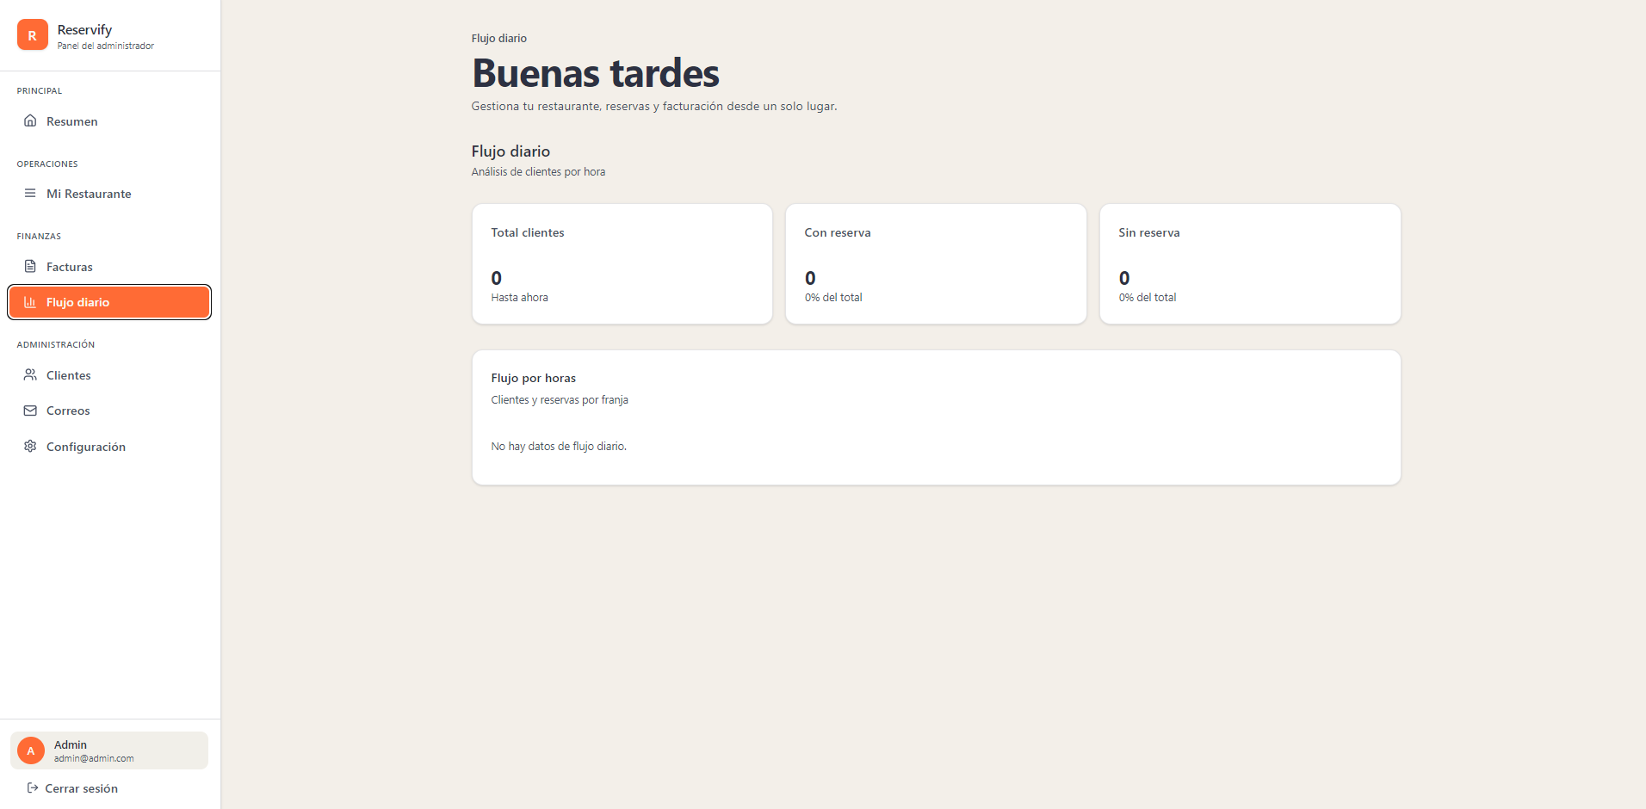
260 | Ítem activo "Flujo diario": Fondo naranja sólido (#f97316). Texto blanco puro. Icono de gráfico lineal en blanco. Border-radius 8px. |  | x
261 | Ítems inactivos: Texto gris medio. Sin fondo. Iconos lineales sencillos. |  | x
262 | Sección de usuario: Fondo gris muy tenue. Avatar circular naranja con inicial blanca. |  | x
263 | Indicador de sección (Breadcrumb): Texto "Flujo diario" en gris oscuro, tamaño pequeño, sobre el título principal. |  | x
264 | Título principal: "Buenas tardes" en azul oscuro profundo (#1e293b). Peso bold. Fuente sans-serif. |  | x
265 | Título de vista: "Flujo diario" en negro/gris oscuro. Peso semi-bold. |  | x
266 | Subtítulo descriptivo: Texto gris medio ("Análisis de clientes por hora"). |  | x
267 | Distribución: Fila de tres tarjetas iguales (Total clientes, Con reserva, Sin reserva). |  | x
268 | Contenedor: Fondo blanco puro. Border-radius 12px. Sombra suave (box-shadow). |  | x
269 | Etiquetas superiores: Texto gris oscuro, tamaño pequeño. |  | x
270 | Cifras principales: Número "0" en negro/gris oscuro, tamaño grande (aprox. 28px), peso bold. |  | x
271 | Etiquetas inferiores (Subtexto): Texto gris medio ("Hasta ahora", "0% del total"). |  | x
272 | Tarjeta principal: Fondo blanco puro. Border-radius 12px. Borde gris claro. |  | x
273 | Encabezado de tarjeta: Título "Flujo por horas" en negro. Subtítulo "Clientes y reservas por franja" en gris medio. |  | x
274 | Estado vacío: Texto "No hay datos de flujo diario." en gris medio, centrado horizontal y verticalmente. |  | x
275 | Fondo general: Color crema/beige muy claro (#f5f5f4 aprox.) para resaltar los contenedores blancos. |  | x
 | ADMINISTRADOR (clientes) - modo claro
 | 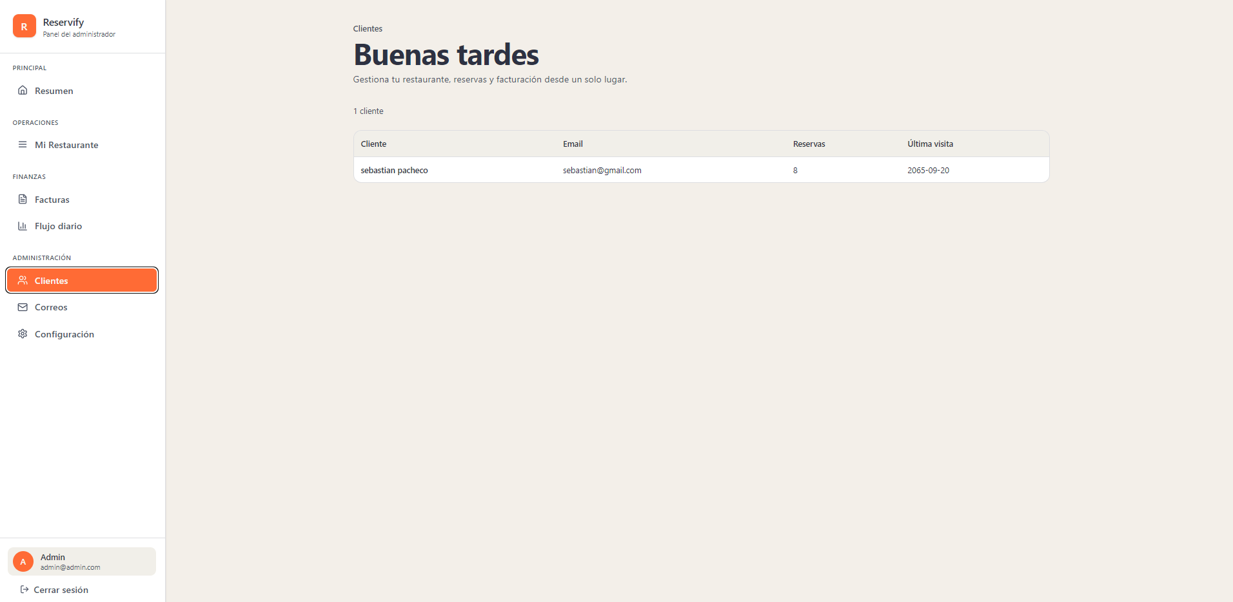
276 | Ítem activo "Clientes": Fondo naranja sólido (#f97316). Texto blanco puro. Icono de personas lineal. Border-radius 8px. |  | x
277 | Ítems inactivos: Texto gris medio. Sin fondo. Iconos lineales sencillos en gris. |  | x
278 | Sección de perfil (inferior): Contenedor con fondo gris muy tenue (#f3f4f6). Avatar circular naranja con letra "A" blanca. |  | x
279 | Botón "Cerrar sesión": Texto gris medio con icono de salida, ubicado al pie de la sidebar. |  | x
280 | Breadcrumb: Texto "Clientes" en gris oscuro, tamaño pequeño, posicionado sobre el título principal. |  | x
281 | Título principal: "Buenas tardes" en azul oscuro profundo (#1e293b). Peso bold. Fuente sans-serif. |  | x
282 | Texto descriptivo: "Gestiona tu restaurante..." en gris medio. Alineación a la izquierda. |  | x
283 | Contador de registros: Texto "1 cliente" en gris, fuente pequeña, ubicado sobre el margen superior de la tabla. |  | x
284 | Contenedor principal (Card): Fondo blanco puro. Borde gris muy claro. Border-radius 12px. Sombra suave (box-shadow). |  | x
285 | Encabezado de tabla: Fondo gris muy claro. Texto gris oscuro, peso semi-bold. Columnas: Cliente, Email, Reservas, Última visita. |  | x
286 | Fila de datos: Fondo blanco. Texto en negro/gris oscuro. Borde inferior sutil para separación de registros. |  | x
287 | Alineación de datos: Texto alineado a la izquierda para nombres y correos; centrado o justificado para métricas numéricas y fechas. |  | x
288 | Fondo de la aplicación: Color crema/beige muy claro (#f5f5f4). |  | x
289 | Consistencia: El diseño mantiene la misma paleta cromática y radios de curvatura que el resto del panel administrativo en modo claro. |  | x
 | ADMINISTRADOR (correos) - modo claro
 | 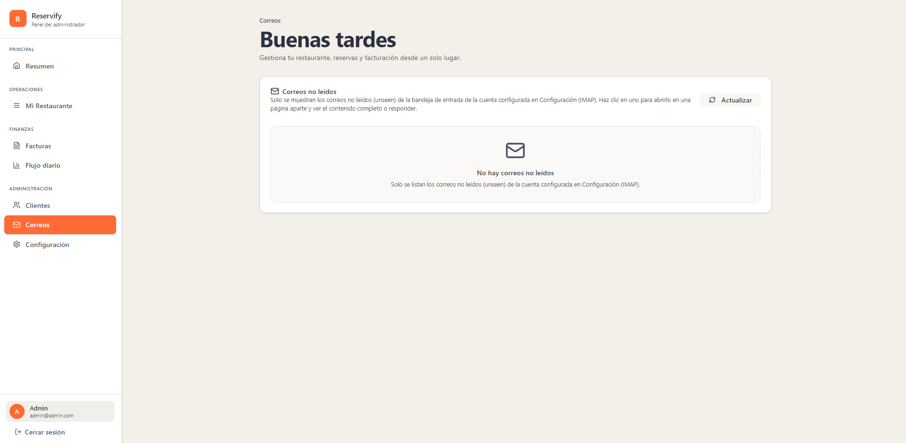
290 | Ítem activo "Correos": Fondo naranja sólido (#f97316). Texto blanco puro. Icono de sobre lineal. Border-radius 8px. |  | x
291 | Ítems inactivos: Texto gris medio. Sin fondo. Iconos lineales sencillos en gris. |  | x
292 | Sección de perfil (inferior): Contenedor con fondo gris muy tenue (#f3f4f6). Avatar circular naranja con letra "A" blanca. |  | x
293 | Breadcrumb: Texto "Correos" en gris oscuro, tamaño pequeño, posicionado sobre el título principal. |  | x
294 | Título principal: "Buenas tardes" en azul oscuro profundo (#1e293b). Peso bold. Fuente sans-serif. |  | x
295 | Texto descriptivo: "Gestiona tu restaurante..." en gris medio. |  | x
296 | Contenedor principal (Card): Fondo blanco puro. Borde gris muy claro. Border-radius 12px. Sombra suave (box-shadow). |  | x
297 | Encabezado de tarjeta: Icono de sobre lineal seguido de "Correos no leídos" en azul oscuro. Peso semi-bold. |  | x
298 | Texto informativo: Color gris medio, tamaño de fuente reducido, ubicado bajo el título de la tarjeta. |  | x
299 | Botón "Actualizar": Fondo gris muy claro. Texto gris oscuro. Icono de rotación a la izquierda. Border-radius 8px. |  | x
300 | Contenedor interno: Rectángulo con borde punteado (dashed) en gris muy tenue. Centrado dentro de la tarjeta principal. |  | x
301 | Icono central: Icono de sobre lineal en gris medio, tamaño grande, centrado vertical y horizontalmente. |  | x
302 | Mensaje principal: "No hay correos no leídos" en negro/gris oscuro. Peso bold. |  | x
303 | Subtexto informativo: Frase descriptiva en gris medio ubicada debajo del mensaje principal. |  | x
304 | Fondo de la aplicación: Color crema/beige muy claro (#f5f5f4 aprox.). |  | x
 | ADMINISTRADOR (configuracion) - modo claro
 | 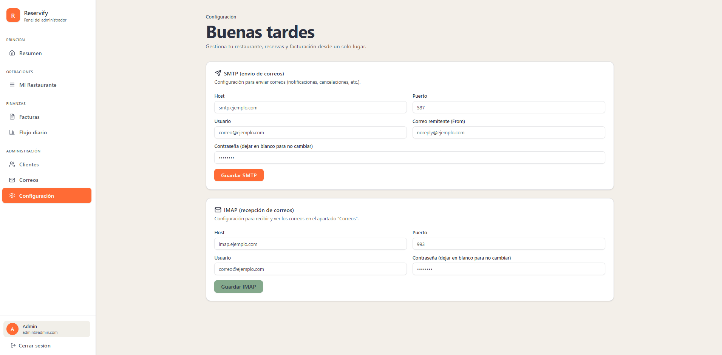
305 | Ítem activo "Configuración": Fondo naranja sólido (#ff7a3e aprox.), texto blanco puro, icono lineal blanco, border-radius 8px. |  | x
306 | Barra lateral: Fondo blanco sólido (#ffffff), borde derecho gris muy claro. |  | x
307 | Sección de perfil: Bloque inferior con fondo gris muy tenue, avatar naranja circular con inicial blanca. |  | x
308 | Fondo de aplicación: Color beige/crema muy claro (#f5f5f4 aprox.). |  | x
309 | Breadcrumb: Texto "Configuración" en gris oscuro, tamaño pequeño, ubicado sobre el título principal. |  | x
310 | Título principal: "Buenas tardes" en azul oscuro profundo (#1e293b), peso bold, fuente sans-serif. |  | x
311 | Contenedor de tarjeta: Fondo blanco puro, borde gris claro, border-radius 12px, sombra suave (box-shadow). |  | x
312 | Encabezado de tarjeta: Título en azul oscuro con icono lineal (avión de papel para SMTP, sobre para IMAP) y descripción en gris medio. |  | x
313 | Etiquetas de campo (Labels): Texto gris medio, tamaño de fuente pequeño (12px aprox.), peso regular. |  | x
314 | Cajas de texto (Inputs): Fondo blanco, borde gris claro, border-radius 8px, altura aprox. 40px. |  | x
315 | Botón "Guardar SMTP": Fondo naranja sólido (#ff7a3e aprox.), texto blanco, border-radius 8px, peso bold. |  | x
316 | Botón "Guardar IMAP": Fondo verde grisáceo (#7a9e88 aprox.), texto blanco, border-radius 8px, peso bold. |  | x
317 | Espaciado: Margen consistente entre tarjetas y relleno interno generoso (padding) en todos los formularios. |  | x
318 | Tipografía: Jerarquía clara mediante el uso de azul oscuro para títulos y gris para elementos secundarios. |  | x
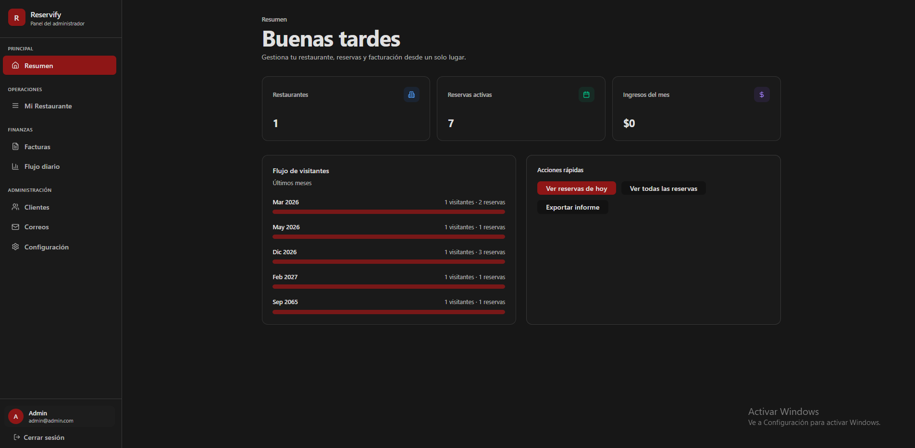
 | ADMINISTRADOR (resumen) - modo oscuro

319 | Fondo de Sidebar: Negro sólido con un borde derecho gris oscuro muy sutil. |  | x
320 | Ítem activo "Resumen": Fondo rojo oscuro (#991b1b). Texto blanco puro (#ffffff). Borde izquierdo rojo brillante. Border-radius 8px. |  | x
321 | Ítems inactivos: Texto gris medio. Iconos lineales sencillos en gris claro. |  | x
322 | Sección de perfil (inferior): Contenedor con fondo gris muy oscuro. Avatar circular naranja con letra "A" blanca. Nombre en blanco y correo en gris medio. |  | x
323 | Fondo general: Color negro/gris muy oscuro (#0a0a0a aprox.). |  | x
324 | Indicador de sección: Texto "Resumen" en gris claro sobre el título principal. |  | x
325 | Título principal: "Buenas tardes" en blanco. Peso bold. Fuente sans-serif. |  | x
326 | Texto descriptivo: "Gestiona tu restaurante..." en gris medio. Alineación a la izquierda. |  | x
327 | Contenedor de tarjeta: Fondo gris oscuro translúcido. Borde gris tenue. Border-radius 12px. |  | x
328 | Valores numéricos: Texto blanco. Tamaño de fuente grande (aprox. 28px). Peso semi-bold. |  | x
329 | Etiquetas de métrica: Texto gris claro ubicado sobre el valor numérico. |  | x
330 | Iconos decorativos: Esquina superior derecha. Contenedores cuadrados redondeados con fondos de baja opacidad (azul, verde, morado). |  | x
331 | Contenedor "Flujo de visitantes": Fondo gris oscuro con borde sutil. Border-radius 12px. |  | x
332 | Barras de datos: Color rojo sólido. Altura delgada. Border-radius 4px. Texto de datos en gris claro a la derecha. |  | x
333 | Contenedor "Acciones rápidas": Misma estética que la tarjeta de flujo. |  | x
334 | Botón principal "Ver reservas de hoy": Fondo rojo intenso. Texto blanco. Border-radius 8px. Peso semi-bold. |  | x
335 | Botones secundarios: Fondo gris muy oscuro (casi negro). Texto blanco. Border-radius 8px. |  | x
 | ADMINISTRADOR (mi restaurante) - modo oscuro
 | 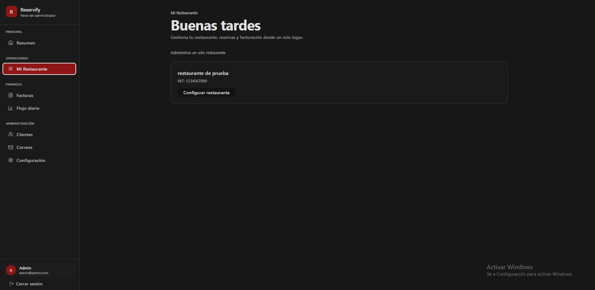
336 | Ítem de menú activo "Mi Restaurante": Fondo rojo intenso (#b91c1c). Texto blanco. Border-radius 8px. Icono lineal blanco. |  | x
337 | Indicador de perfil (inferior): Contenedor con fondo gris muy oscuro. Avatar circular naranja con inicial "A" blanca. |  | x
338 | Acción "Cerrar sesión": Texto gris claro al pie de la sidebar con icono de salida. |  | x
339 | Breadcrumb: Texto "Mi Restaurante" en gris claro, tamaño reducido, ubicado sobre el título principal. |  | x
340 | Título principal: "Buenas tardes" en blanco. Peso bold. Fuente sans-serif. |  | x
341 | Textos descriptivos: Color gris medio. Alineación a la izquierda. |  | x
342 | Contenedor principal: Tarjeta con fondo negro/gris muy oscuro. Borde gris fino y sutil. Border-radius 12px. |  | x
343 | Nombre del restaurante: Texto "restaurante de prueba" en blanco. Peso semi-bold. |  | x
344 | Dato de identificación (NIT): Texto en gris medio debajo del nombre. |  | x
345 | Botón "Configurar restaurante": Fondo gris muy oscuro/negro. Borde delgado gris claro. Texto blanco. Border-radius 8px. |  | x
346 | Fondo de la aplicación: Color negro/gris carbón muy oscuro (#0a0a0a aprox.). |  | x
347 | Consistencia: Mantiene el uso de rojo intenso para estados activos y gris para elementos secundarios sobre fondo oscuro. |  | x
 | ADMINISTRADOR (facturas) - modo oscuro
 | 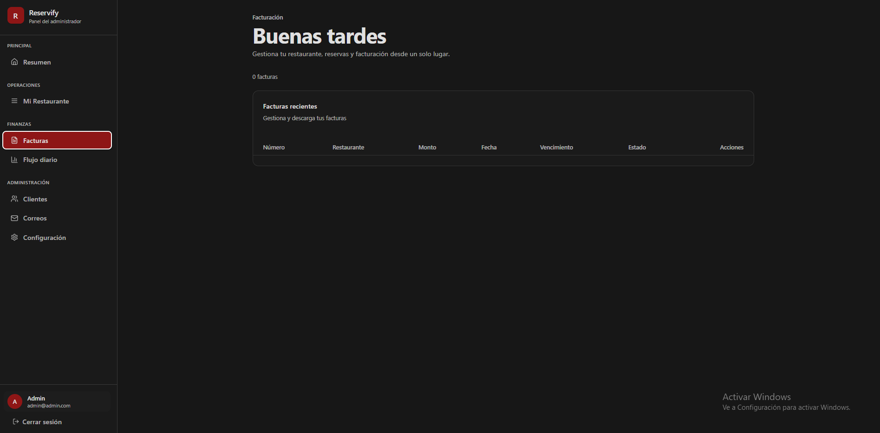
348 | Ítem de menú activo (Facturas): Fondo rojo oscuro (#991b1b). Texto blanco puro. Borde izquierdo rojo brillante. Border-radius 8px. |  | x
349 | Iconos de menú: Estilo lineal en color gris claro. |  | x
350 | Sección de perfil: Contenedor inferior con fondo gris muy oscuro. Avatar naranja con inicial "A" blanca. |  | x
351 | Indicador de sección (Breadcrumb): Texto "Facturación" en gris claro, tamaño pequeño, ubicado sobre el título principal. |  | x
352 | Título principal: "Buenas tardes" en blanco. Peso bold. Fuente sans-serif. |  | x
353 | Contador de elementos: Texto "0 facturas" en gris medio posicionado sobre el margen de la tarjeta principal. |  | x
354 | Contenedor de tarjeta: Fondo negro/gris carbón. Borde delgado gris oscuro. Border-radius 12px. |  | x
355 | Encabezado de tarjeta: Título "Facturas recientes" en blanco (semi-bold) y descripción en gris medio. |  | x
356 | Fila de etiquetas (Header): Texto en gris claro/medio. Peso semi-bold. Columnas: Número, Restaurante, Monto, Fecha, Vencimiento, Estado, Acciones. |  | x
357 | Cuerpo de tabla: Área de contenido vacía con fondo negro uniforme. |  | x
358 | Fondo de aplicación: Color negro sólido (#0a0a0a aprox.). |  | x
359 | Jerarquía visual: Uso de blanco para títulos principales, gris para descripciones y rojo para estados de navegación activa. |  | x
 | ADMINISTRADOR (flujo diario) - modo oscuro
 | 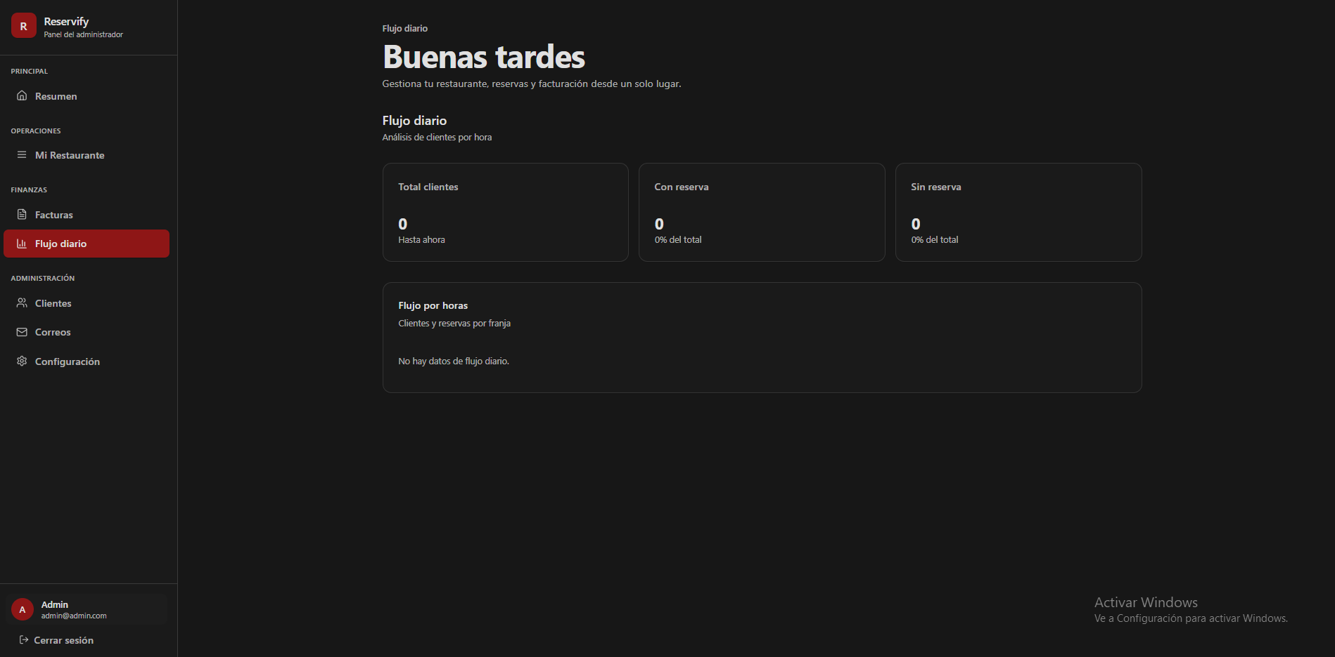
360 | Indicador de sección (Breadcrumb): Texto "Flujo diario" en gris claro, tamaño pequeño, ubicado sobre el título principal. |  | x
361 | Título principal: "Buenas tardes" en blanco puro, peso bold, fuente sans-serif. |  | x
362 | Subtítulo de vista: "Flujo diario / Análisis de clientes por hora" en gris medio, alineado a la izquierda. |  | x
363 | Contenedor de tarjeta: Fondo gris carbón muy oscuro. Borde delgado gris. Border-radius 12px. |  | x
364 | Títulos de métricas: Texto "Total clientes", "Con reserva" y "Sin reserva" en gris claro. |  | x
365 | Cifras principales: Número "0" en blanco, tamaño de fuente grande (aprox. 28px), peso bold. |  | x
366 | Etiquetas inferiores: Texto "Hasta ahora" y "0% del total" en gris medio, debajo de las cifras. |  | x
367 | Subtítulo de vista: "Flujo diario / Análisis de clientes por hora" en gris medio, alineado a la izquierda. |  | x
368 | Tarjeta de detalle de flujo (gráfico): Fondo gris muy oscuro. Border-radius 12px. Borde perimetral sutil. |  | x
369 | Títulos de contenedor de detalle: "Flujo por horas" en blanco y subtítulo descriptivo en gris medio. |  | x
370 | Aviso de datos vacíos: Texto "No hay datos de flujo diario." en gris medio, centrado horizontal y verticalmente. |  | x
371 | Ítem activo "Flujo diario" (Sidebar): Fondo rojo oscuro (#991b1b). Texto blanco. Borde izquierdo rojo brillante. Border-radius 8px. |  | x
372 | Bloque de perfil de usuario: Fondo gris muy oscuro. Avatar naranja circular con inicial "A" blanca. |  | x
373 | Fondo general de la interfaz: Color negro sólido (#0a0a0a). |  | x
 | ADMINISTRADOR (clientes) - modo oscuro
 | 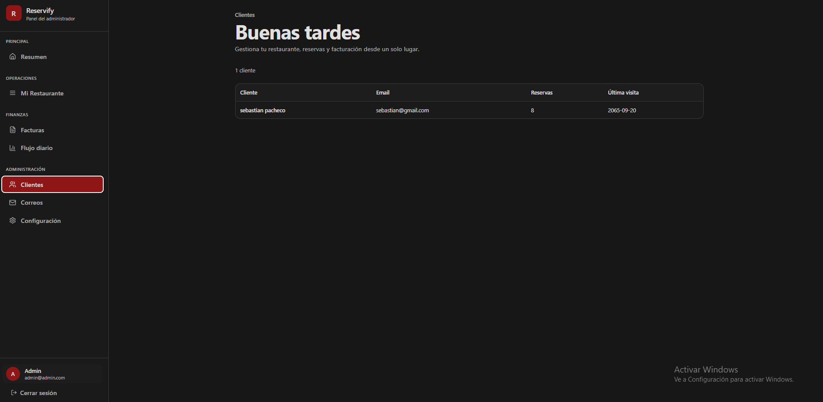
374 | Indicador de sección (Breadcrumb): Texto "Clientes" en gris claro, tamaño pequeño, ubicado sobre el título principal. |  | x
375 | Título principal: "Buenas tardes" en blanco puro, peso bold, fuente sans-serif. |  | x
376 | Texto descriptivo: "Gestiona tu restaurante..." en gris medio, alineado a la izquierda. |  | x
377 | Contador de registros: Texto "1 cliente" en gris, fuente pequeña, ubicado sobre el margen superior de la tabla. |  | x
378 | Contenedor de tabla principal: Fondo gris carbón muy oscuro, borde delgado gris y border-radius de 12px. |  | x
379 | Encabezado de tabla: Fondo gris muy oscuro con texto gris claro en peso semi-bold. |  | x
380 | Definición de columnas: Cliente, Email, Reservas y Última visita con alineación a la izquierda. |  | x
381 | Fila de datos: Fondo negro/gris oscuro sólido con texto en blanco puro para los registros. |  | x
382 | Ítem activo "Clientes" (Sidebar): Fondo rojo oscuro (#991b1b), texto blanco y borde izquierdo rojo brillante. Border-radius 8px. |  | x
383 | Bloque de perfil de usuario (Sidebar): Fondo gris muy oscuro con avatar naranja circular e inicial "A" en blanco. |  | x
384 | Fondo general de la interfaz: Color negro sólido (#0a0a0a). |  | x
 | ADMINISTRADOR (correos) - modo oscuro
 | 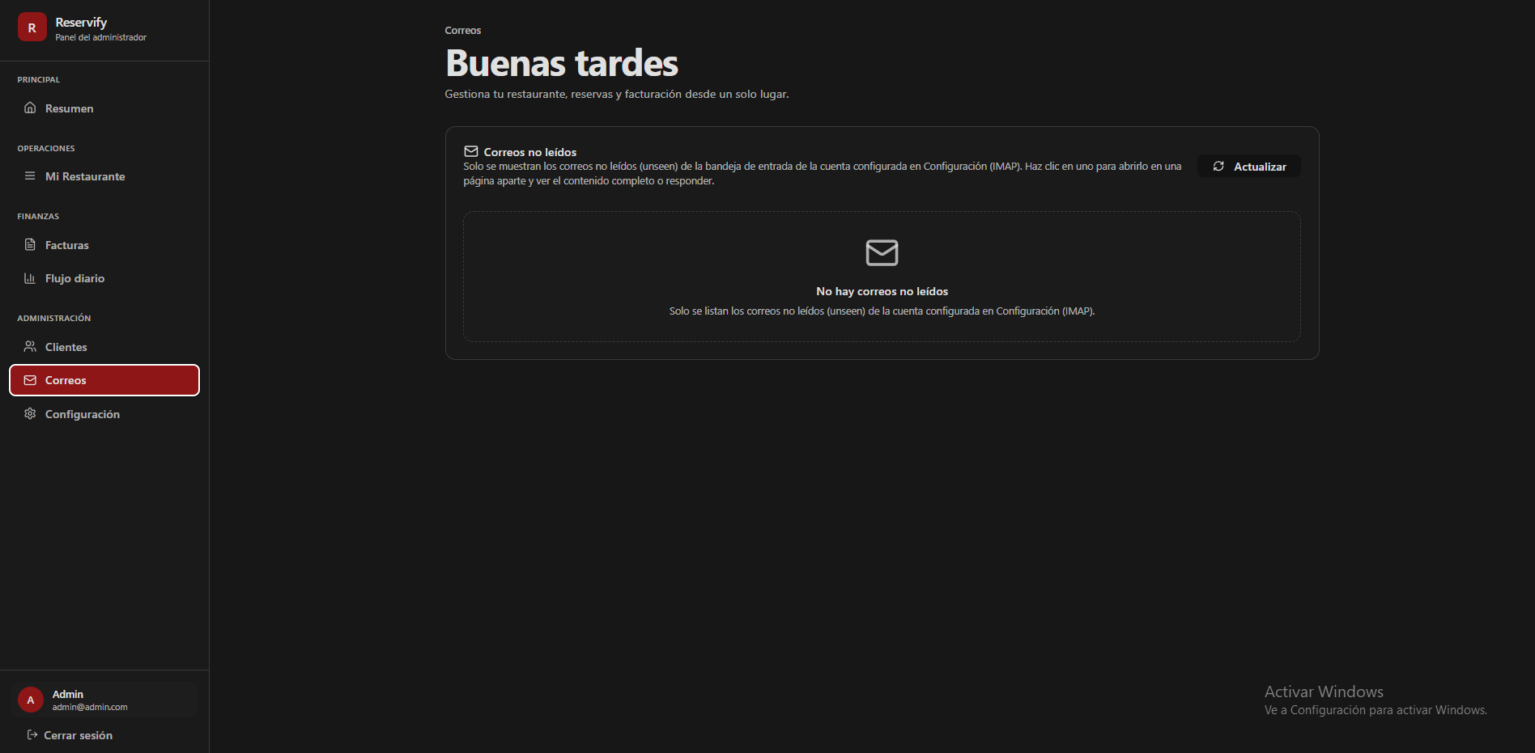
385 | Indicador de sección (Breadcrumb): Texto "Correos" en gris claro, tamaño pequeño, ubicado sobre el título principal. |  | x
386 | Título principal: "Buenas tardes" en blanco puro, peso bold, fuente sans-serif. |  | x
387 | Texto descriptivo: "Gestiona tu restaurante..." en gris medio, alineado a la izquierda. |  | x
388 | Tarjeta principal de correos: Fondo gris carbón muy oscuro, borde delgado gris y border-radius de 12px. |  | x
389 | Encabezado de tarjeta: Icono de sobre seguido del texto "Correos no leídos" en blanco bold. |  | x
390 | Botón "Actualizar": Fondo transparente con borde gris fino, texto blanco e icono de rotación a la izquierda; border-radius 8px. |  | x
391 | Contenedor de estado vacío: Borde punteado (dashed) en gris medio, centrado dentro de la tarjeta principal. |  | x
392 | Icono de estado vacío: Sobre lineal en gris medio, tamaño grande, centrado vertical y horizontalmente. |  | x
393 | Mensaje de estado vacío: "No hay correos no leídos" en blanco bold, seguido de subtexto descriptivo en gris medio. |  | x
394 | Ítem activo "Correos" (Sidebar): Fondo rojo oscuro (#991b1b), texto blanco y borde izquierdo rojo brillante; border-radius 8px. |  | x
395 | Bloque de perfil de usuario (Sidebar): Fondo gris muy oscuro con avatar naranja circular e inicial "A" en blanco. |  | x
396 | Fondo general de la interfaz: Color negro sólido o gris carbón muy oscuro (#0a0a0a). |  | x
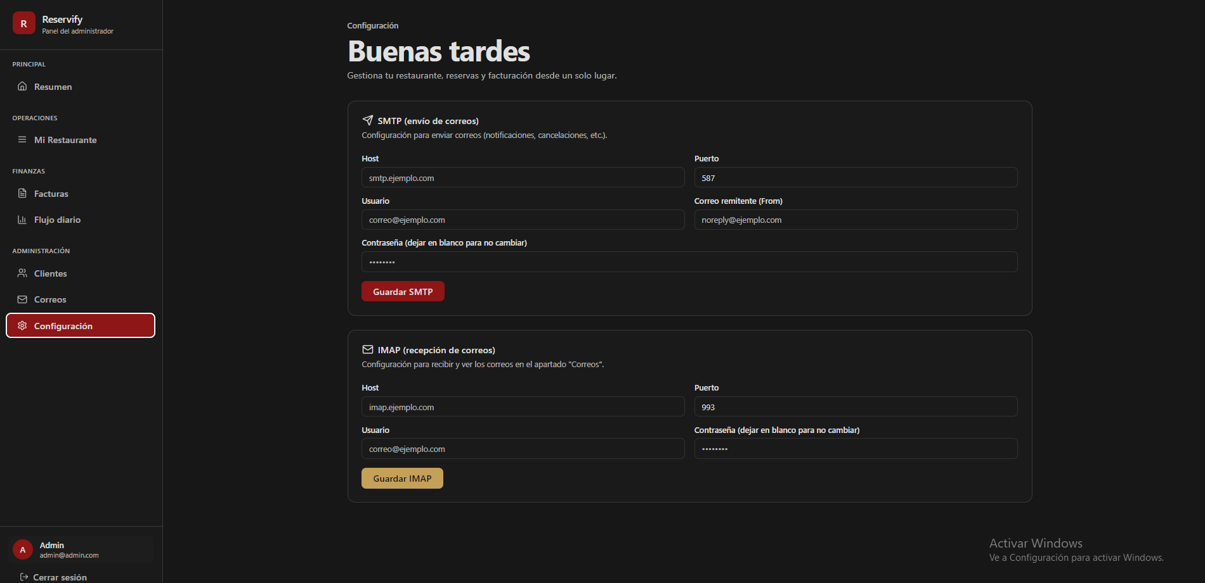
 | ADMINISTRADOR (configuracion) - modo oscuro

397 | Indicador de sección (Breadcrumb): Texto "Configuración" en gris claro, tamaño pequeño, posicionado sobre el título principal. |  | x
398 | Título principal: "Buenas tardes" en blanco puro, peso bold, fuente sans-serif. |  | x
399 | Texto descriptivo: "Gestiona tu restaurante..." en gris medio, alineado a la izquierda. |  | x
400 | Tarjetas de configuración (SMTP e IMAP): Fondo gris carbón muy oscuro, borde delgado gris y border-radius de 12px. |  | x
401 | Títulos de sección: Texto en blanco con peso bold, acompañados de iconos lineales (avión de papel para SMTP y sobre para IMAP). |  | x
402 | Subtítulos de sección: Texto gris medio, tamaño de fuente reducido, ubicado bajo el título de cada tarjeta. |  | x
403 | Etiquetas de campos (Labels): Texto gris claro, tamaño pequeño, peso regular. |  | x
404 | Cajas de entrada (Inputs): Fondo negro sólido, borde gris oscuro y border-radius de 8px; altura aproximada de 40px. |  | x
405 | Botón "Guardar SMTP": Fondo rojo intenso (#b91c1c), texto blanco y peso bold; border-radius de 8px. |  | x
406 | Botón "Guardar IMAP": Fondo dorado (#d4af37), texto negro y peso bold; border-radius de 8px. |  | x
407 | Ítem activo "Configuración" (Sidebar): Fondo rojo oscuro (#991b1b), texto blanco y borde izquierdo rojo brillante; border-radius de 8px. |  | x
408 | Bloque de perfil de usuario (Sidebar): Fondo gris muy oscuro con avatar naranja circular e inicial "A" en blanco. |  | x
409 | Fondo general de la interfaz: Color negro sólido o gris carbón muy oscuro (#0a0a0a). |  | x
 | DUEÑO (resumen) - modo claro
 | 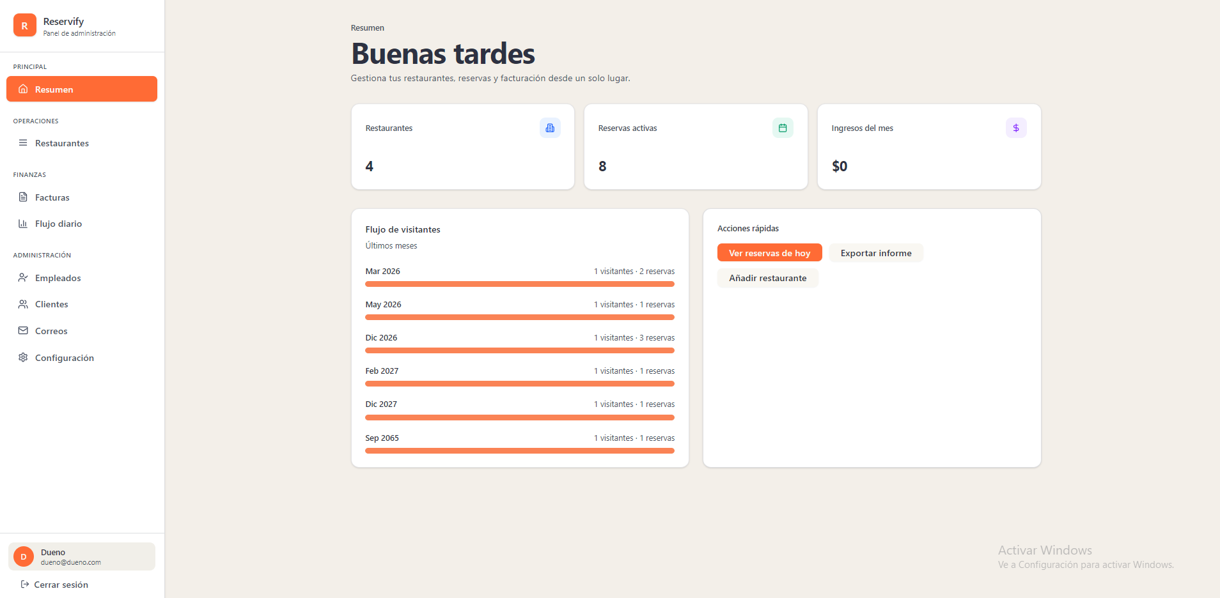
410 | Fondo general de la interfaz: Color crema o beige muy claro (#f5f5f4). |  | x
411 | Barra lateral (Sidebar): Fondo blanco puro con un borde derecho gris muy tenue para separación. |  | x
412 | Ítem activo "Resumen" (Sidebar): Fondo naranja sólido (#f97316), texto blanco puro y border-radius de 8px. |  | x
413 | Ítems inactivos (Sidebar): Texto gris medio con iconos lineales sencillos en gris. |  | x
414 | Sección de perfil de usuario (inferior): Bloque con fondo gris muy suave (#f3f4f6), avatar circular naranja con letra "D" blanca. |  | x
415 | Título principal "Buenas tardes": Texto en azul oscuro profundo, peso bold y fuente sans-serif. |  | x
416 | Subtítulo descriptivo: Texto gris medio ubicado bajo el título principal. |  | x
417 | Tarjetas de métricas superiores (Restaurantes, Reservas, Ingresos): Fondo blanco puro, border-radius de 12px y sombra (box-shadow) suave. |  | x
418 | Valores numéricos de métricas: Texto en negro/gris oscuro, tamaño de fuente grande y peso bold. |  | x
419 | Iconos de métricas: Ubicados en la esquina superior derecha en contenedores cuadrados redondeados de colores pastel (azul, verde, morado). |  | x
420 | Tarjeta "Flujo de visitantes": Fondo blanco puro con border-radius de 12px. |  | x
421 | Barras de flujo: Color naranja sólido (#f97316) con fondo de barra en gris muy claro y bordes redondeados. |  | x
422 | Tarjeta "Acciones rápidas": Fondo blanco puro con border-radius de 12px. |  | x
423 | Botón principal "Ver reservas de hoy": Fondo naranja sólido, texto blanco y border-radius de 8px. |  | x
424 | Botones secundarios ("Exportar informe", "Añadir restaurante"): Fondo gris muy claro (#f3f4f6), texto gris oscuro y border-radius de 8px. |  | x
 | DUEÑO (restaurantes) - modo claro
 | 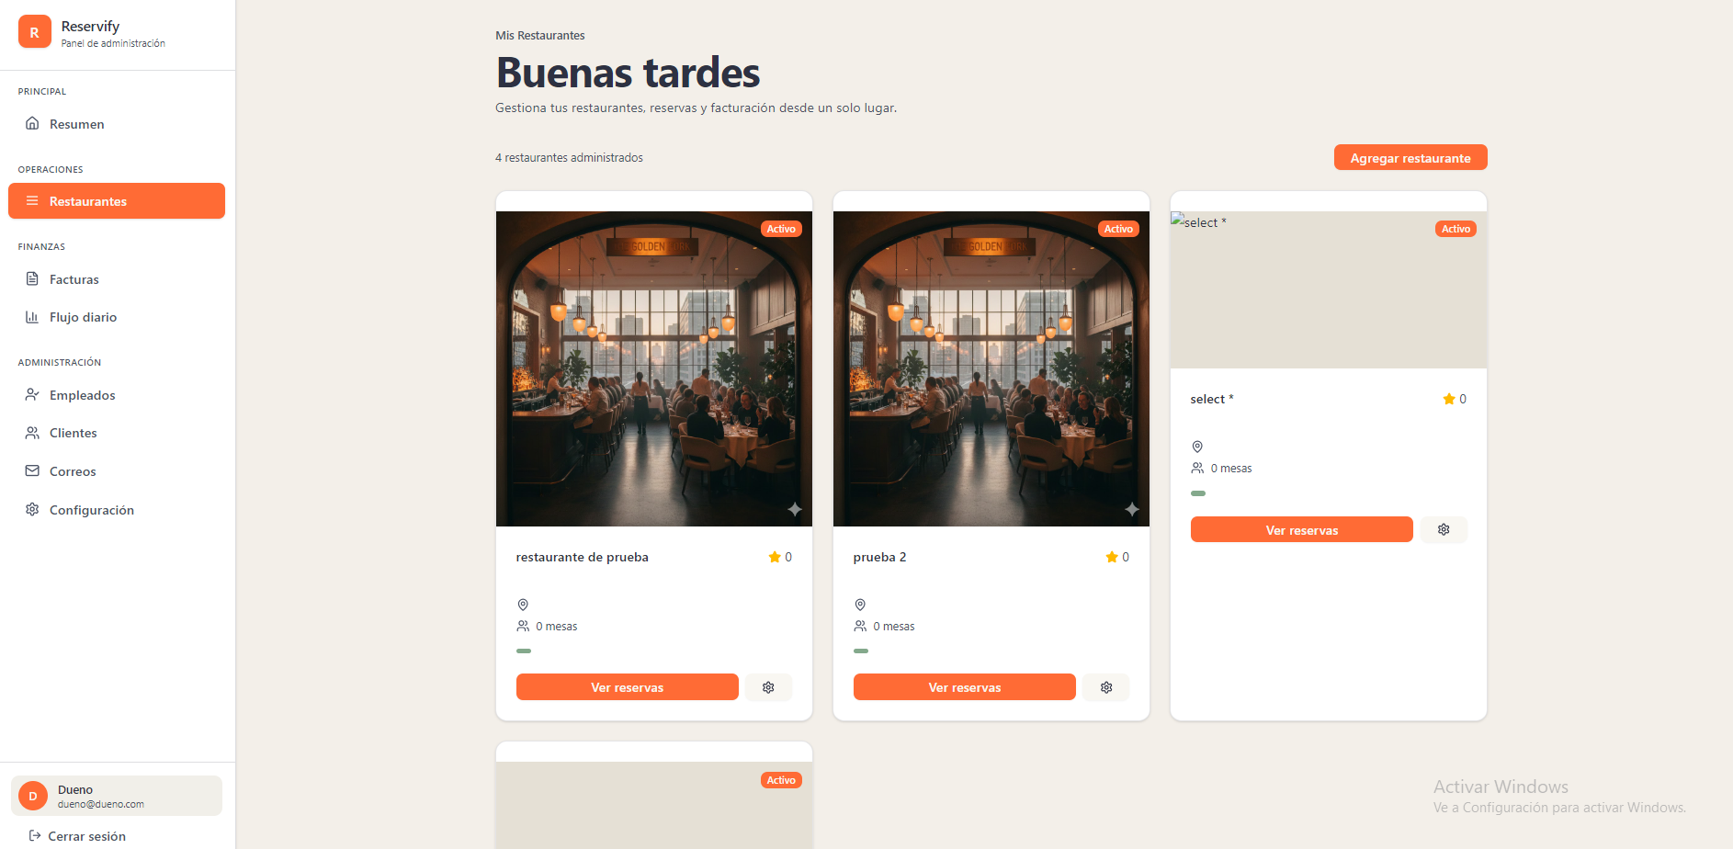
425 | Indicador de sección (Breadcrumb): Texto "Mis Restaurantes" en gris oscuro, tamaño pequeño, ubicado sobre el título principal. |  | x
426 | Título principal: "Buenas tardes" en azul oscuro profundo, peso bold y fuente sans-serif. |  | x
427 | Subtítulo descriptivo: Texto gris medio debajo del título principal. |  | x
428 | Contador de elementos: Texto "4 restaurantes administrados" en gris, fuente pequeña, alineado a la izquierda. |  | x
429 | Botón "Agregar restaurante": Fondo naranja sólido, texto blanco, border-radius de 8px, ubicado en la parte superior derecha. |  | x
430 | Contenedor de tarjeta de restaurante: Fondo blanco puro, border-radius de 12px y sombra suave (box-shadow). |  | x
431 | Imagen de cabecera de tarjeta: Imagen rectangular con bordes superiores redondeados que coinciden con el contenedor. |  | x
432 | Etiqueta de estado (Activo): Fondo naranja sólido, texto blanco, forma de píldora (pill style), superpuesta en la esquina superior derecha de la imagen. |  | x
433 | Título de restaurante: Texto en negro/gris oscuro, peso semi-bold, ubicado debajo de la imagen. |  | x
434 | Indicador de calificación: Icono de estrella y número "0" en color naranja/dorado. |  | x
435 | Iconos de detalle (Ubicación y Mesas): Iconos lineales en gris con texto descriptivo en gris medio al lado. |  | x
436 | Barra de progreso/estado: Línea horizontal pequeña en color verde ubicada sobre los botones de acción. |  | x
437 | Botón "Ver reservas": Fondo naranja sólido, texto blanco, border-radius de 8px, ancho parcial de la tarjeta. |  | x
438 | Botón de configuración (Icono): Fondo gris muy claro, icono de engranaje oscuro, border-radius de 8px, forma cuadrada. |  | x
439 | Ítem activo "Restaurantes" (Sidebar): Fondo naranja sólido, texto blanco y border-radius de 8px. |  | x
440 | Fondo general de la aplicación: Color crema o beige muy claro (#f5f5f4). |  | x
 | DUEÑO (facturas) - modo claro
 | 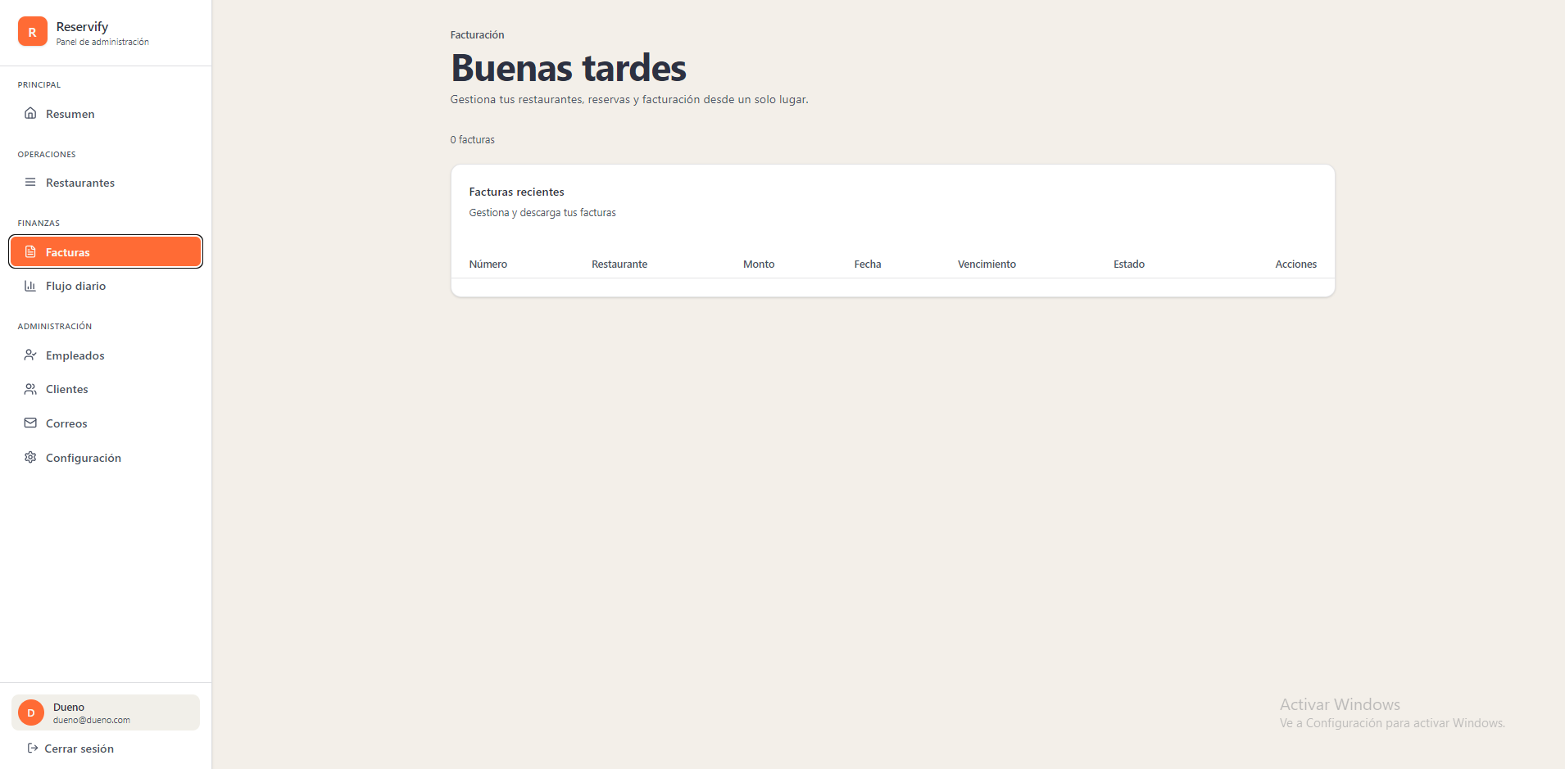
441 | Indicador de sección (Breadcrumb): Texto "Facturación" en gris oscuro, tamaño pequeño, ubicado sobre el título principal. |  | x
442 | Título principal: "Buenas tardes" en azul oscuro profundo, peso bold y fuente sans-serif. |  | x
443 | Subtítulo descriptivo: Texto gris medio ("Gestiona tu restaurante, reservas y facturación...") debajo del título principal. |  | x
444 | Contador de elementos: Texto "0 facturas" en gris, fuente pequeña, ubicado sobre el margen superior de la tarjeta principal. |  | x
445 | Contenedor de tarjeta principal (Facturas): Fondo blanco puro, border-radius de 12px y sombra suave (box-shadow). |  | x
446 | Encabezado de la tarjeta: Título "Facturas recientes" en azul oscuro y subtítulo descriptivo en gris medio. |  | x
447 | Fila de encabezado de tabla: Fondo gris muy claro con etiquetas en gris medio y peso semi-bold. |  | x
448 | Columnas de la tabla: "Número", "Restaurante", "Monto", "Fecha", "Vencimiento", "Estado" y "Acciones". |  | x
449 | Cuerpo de la tabla: Espacio vacío con fondo blanco uniforme debajo del encabezado. |  | x
450 | Ítem activo "Facturas" (Sidebar): Fondo naranja sólido (#f97316), texto blanco puro y border-radius de 8px. |  | x
451 | Bloque de perfil de usuario (Sidebar): Fondo gris muy suave (#f3f4f6), avatar circular naranja con letra "D" blanca. |  | x
452 | Fondo general de la aplicación: Color crema o beige muy claro (#f5f5f4). |  | x
 | DUEÑO (flujo diario) - modo claro
 | 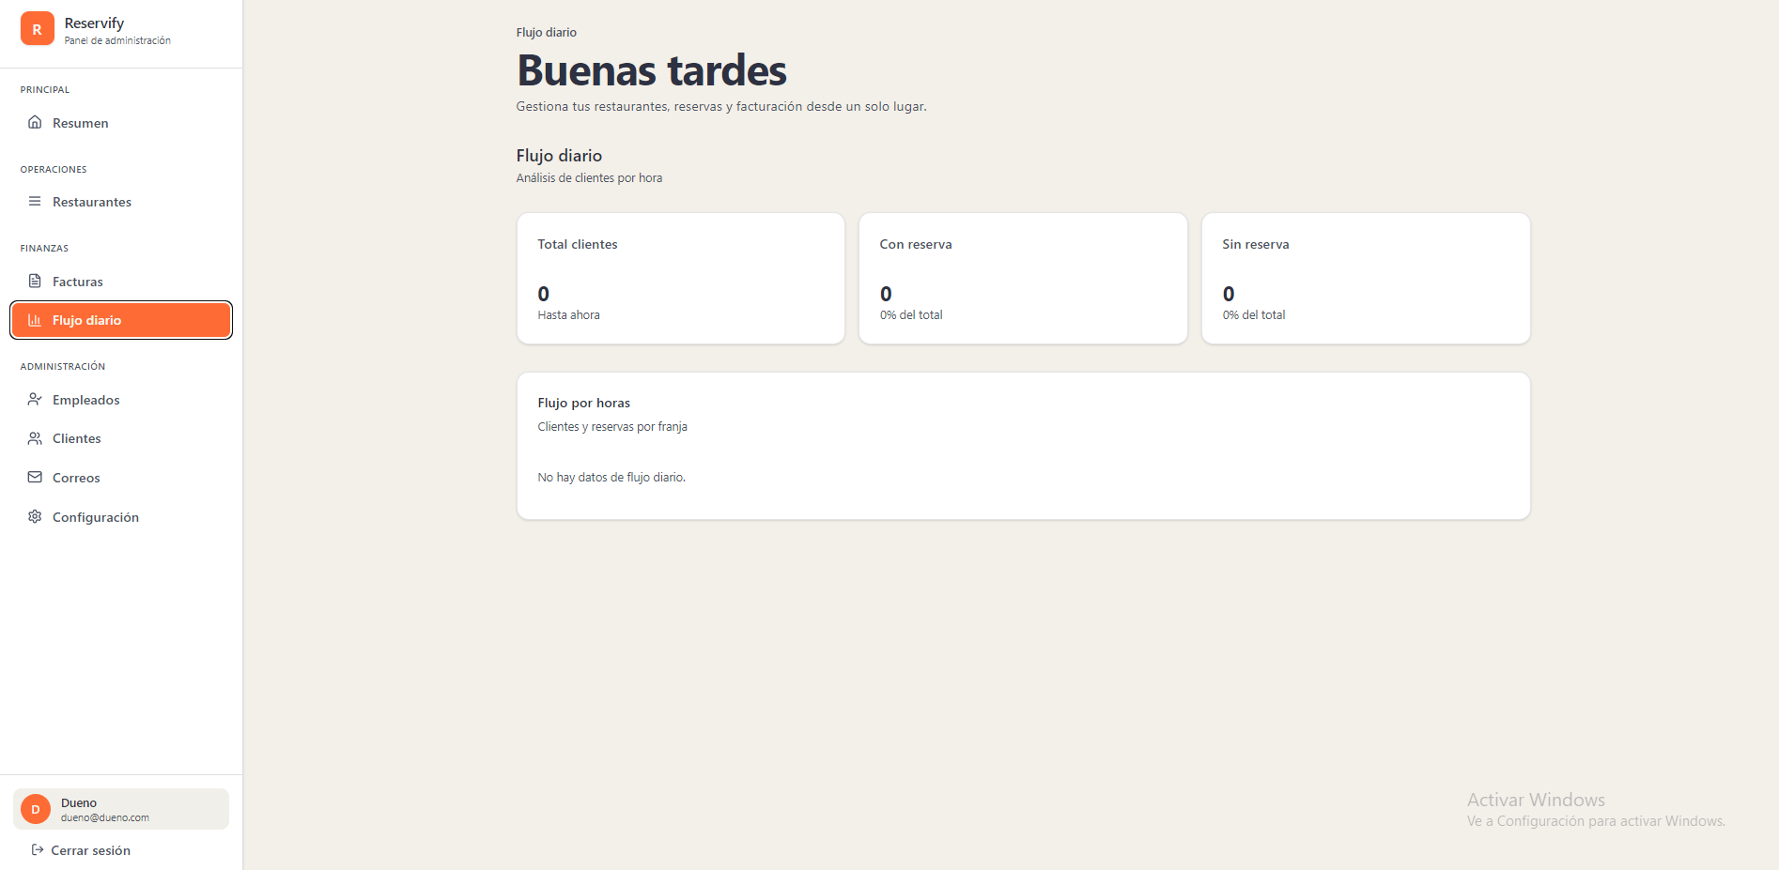
453 | Fondo general de la interfaz: Color crema o beige muy claro (#f5f5f4 aprox.). |  | x
454 | Barra lateral (Sidebar): Fondo blanco puro con un borde derecho gris muy tenue para separación. |  | x
455 | Ítem activo "Flujo diario" (Sidebar): Fondo naranja sólido (#f97316), texto blanco puro y border-radius de 8px. |  | x
456 | Ítems inactivos (Sidebar): Texto gris medio con iconos lineales sencillos en gris. |  | x
457 | Bloque de perfil de usuario (Sidebar): Fondo gris muy suave (#f3f4f6), avatar circular naranja con letra "D" blanca. |  | x
458 | Indicador de sección (Breadcrumb): Texto "Flujo diario" en gris oscuro, tamaño pequeño, ubicado sobre el título principal. |  | x
459 | Título principal "Buenas tardes": Texto en azul oscuro profundo, peso bold y fuente sans-serif. |  | x
460 | Subtítulo de vista: "Flujo diario / Análisis de clientes por hora" en gris medio, alineado a la izquierda. |  | x
461 | Tarjetas de métricas (Total clientes, Con reserva, Sin reserva): Fondo blanco puro, border-radius de 12px y sombra suave (box-shadow). |  | x
462 | Títulos de métricas en tarjetas: Texto en gris oscuro, peso regular y tamaño de fuente pequeño. |  | x
463 | Valores numéricos de métricas: Número "0" en negro/azul oscuro, tamaño de fuente grande y peso bold. |  | x
464 | Etiquetas de subtexto en métricas: Texto gris medio ("Hasta ahora", "0% del total") debajo de los valores numéricos. |  | x
465 | Tarjeta de detalle "Flujo por horas": Fondo blanco puro, border-radius de 12px y borde gris claro perimetral. |  | x
466 | Encabezado de tarjeta de detalle: Título "Flujo por horas" en negro y subtítulo descriptivo en gris medio. |  | x
467 | Aviso de datos vacíos en gráfico: Texto "No hay datos de flujo diario." en gris medio, centrado horizontal y verticalmente. |  | x
 | DUEÑO (empleados) - modo claro
 | 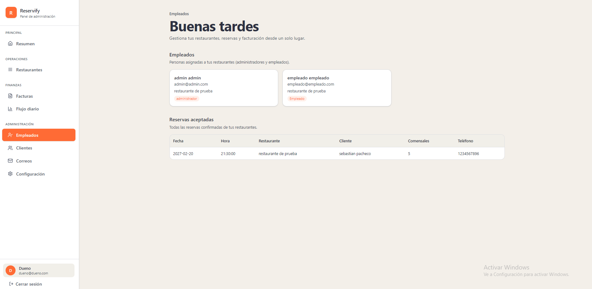
468 | Indicador de sección (Breadcrumb): Texto "Empleados" en gris oscuro, tamaño pequeño, ubicado sobre el título principal. |  | x
469 | Título principal "Buenas tardes": Texto en azul oscuro profundo, peso bold y fuente sans-serif. |  | x
470 | Subtítulo descriptivo de cabecera: Texto gris medio ("Gestiona tu restaurante, reservas y facturación...") debajo del título principal. |  | x
471 | Título de sección "Empleados": Texto en negro/gris oscuro con subtexto "Personas asignadas a tus restaurantes..." en gris medio. |  | x
472 | Tarjetas de perfil de empleado: Fondo blanco puro, border-radius de 12px y sombra suave (box-shadow). |  | x
473 | Información en tarjeta de empleado: Nombre en negro (bold), correo electrónico y restaurante asignado en gris medio. |  | x
474 | Etiquetas de rol (Badges): Fondo de color tenue (naranja/rojo claro) con texto descriptivo ("administrador" o "empleado"), estilo píldora. |  | x
475 | Título de sección "Reservas aceptadas": Texto en negro con subtexto "Todas las reservas confirmadas..." en gris medio. |  | x
476 | Contenedor de tabla de reservas: Fondo blanco puro, border-radius de 12px y sombra suave perimetral. |  | x
477 | Encabezado de tabla de reservas: Fondo gris muy claro con etiquetas de columna en gris medio y peso semi-bold. |  | x
478 | Columnas de la tabla: "Fecha", "Hora", "Restaurante", "Cliente", "Comensales" y "Teléfono". |  | x
479 | Ítem activo "Empleados" (Sidebar): Fondo naranja sólido (#f97316), texto blanco puro y border-radius de 8px. |  | x
480 | Bloque de perfil de usuario (Sidebar): Fondo gris muy suave (#f3f4f6), avatar circular naranja con letra "D" blanca. |  | x
481 | Fondo general de la aplicación: Color crema o beige muy claro (#f5f5f4). |  | x
 | DUEÑO (clientes) - modo claro
 | 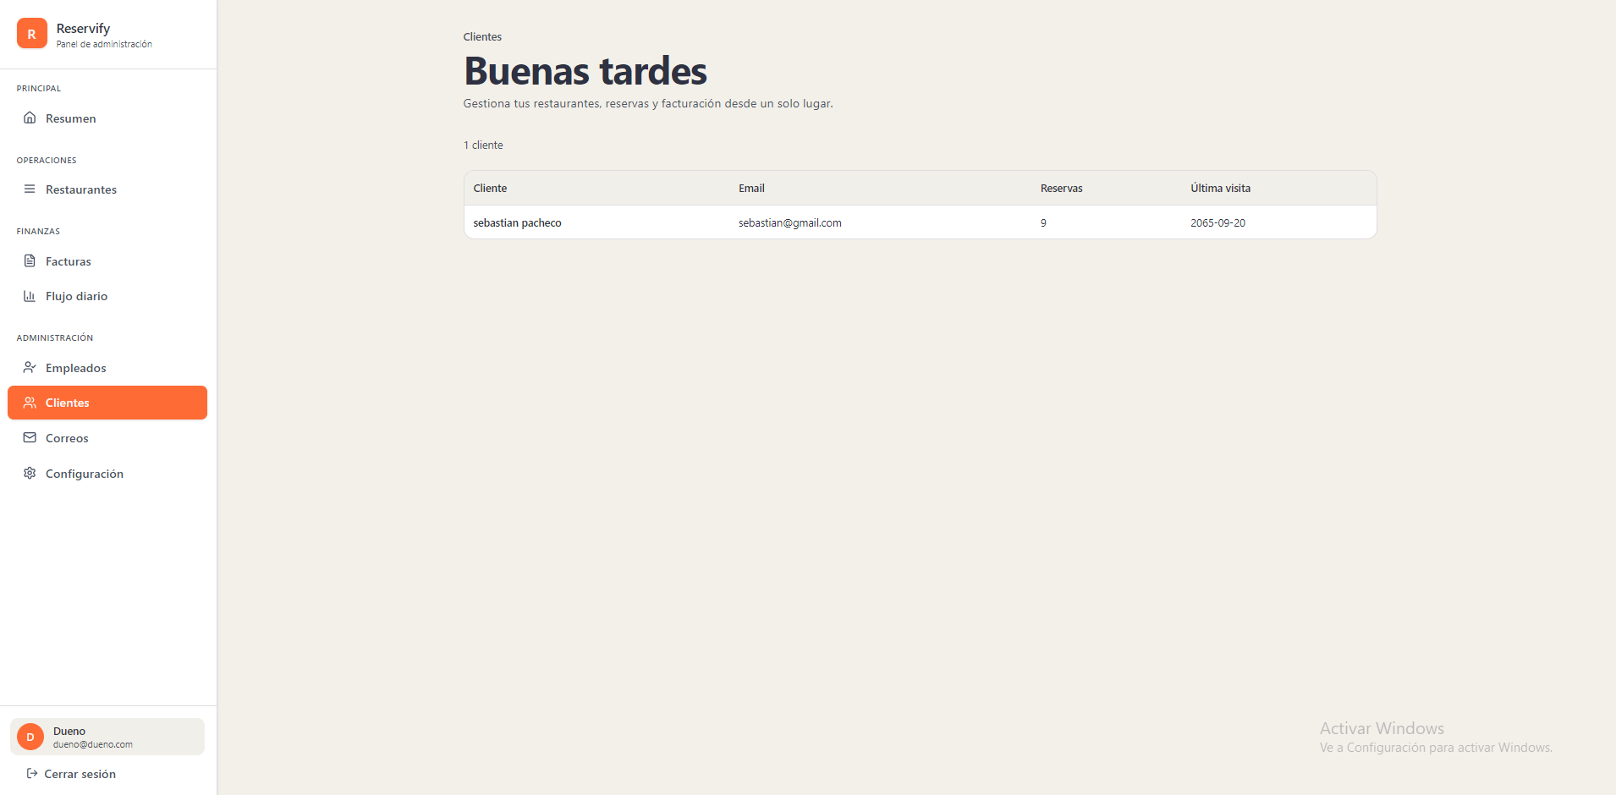
482 | Indicador de sección (Breadcrumb): Texto "Clientes" en gris oscuro, tamaño pequeño, ubicado sobre el título principal. |  | x
483 | Título principal "Buenas tardes": Texto en azul oscuro profundo, peso bold y fuente sans-serif. |  | x
484 | Subtítulo descriptivo de cabecera: Texto gris medio ("Gestiona tu restaurante, reservas y facturación...") debajo del título principal. |  | x
485 | Contador de registros: Texto "1 cliente" en gris, fuente pequeña, ubicado sobre el margen superior de la tabla. |  | x
486 | Contenedor de tabla de clientes: Fondo blanco puro, border-radius de 12px y sombra suave (box-shadow). |  | x
487 | Encabezado de tabla: Fondo gris muy claro con etiquetas de columna en gris oscuro y peso semi-bold. |  | x
488 | Definición de columnas: "Cliente", "Email", "Reservas" y "Última visita" con alineación a la izquierda. |  | x
489 | Fila de datos: Fondo blanco sólido con texto en negro/gris oscuro para los registros individuales. |  | x
490 | Ítem activo "Clientes" (Sidebar): Fondo naranja sólido, texto blanco puro y border-radius de 8px. |  | x
491 | Bloque de perfil de usuario (Sidebar): Fondo gris muy suave (#f3f4f6), avatar circular naranja con letra "D" blanca. |  | x
492 | Fondo general de la aplicación: Color crema o beige muy claro (#f5f5f4). |  | x
 | DUEÑO (correos) - modo claro
 | 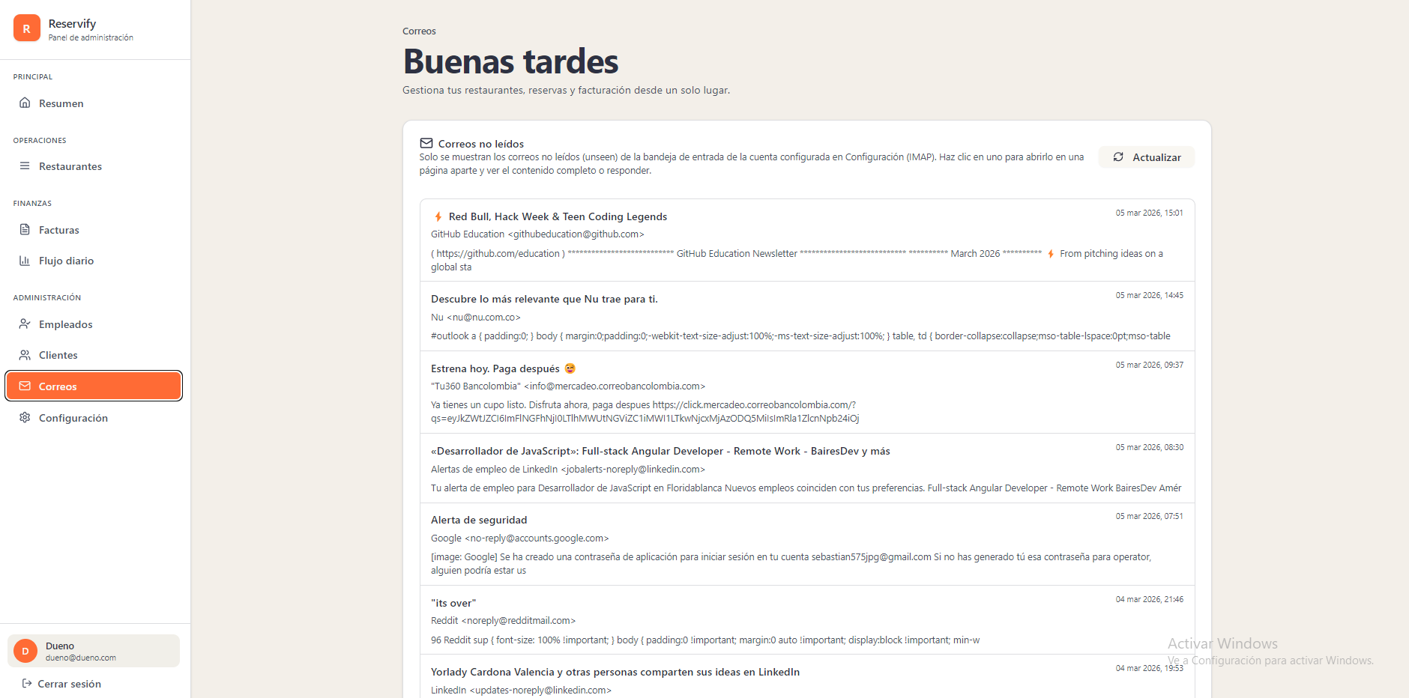
493 | Indicador de sección (Breadcrumb): Texto "Correos" en gris oscuro, tamaño pequeño, ubicado sobre el título principal. |  | x
494 | Título principal "Buenas tardes": Texto en azul oscuro profundo, peso bold y fuente sans-serif. |  | x
495 | Subtítulo descriptivo de cabecera: Texto gris medio ("Gestiona tu restaurante, reservas y facturación...") debajo del título principal. |  | x
496 | Contenedor principal de correos (Card): Fondo blanco puro, border-radius de 12px y sombra suave (box-shadow). |  | x
497 | Encabezado de la tarjeta: Icono de sobre seguido del título "Correos no leídos" en azul oscuro y descripción en gris. |  | x
498 | Botón "Actualizar": Fondo gris muy claro (#f3f4f6), texto gris oscuro, icono de rotación y border-radius de 8px. |  | x
499 | Fila de correo individual: Separación mediante borde inferior gris muy tenue. |  | x
500 | Título del correo (Asunto): Texto en negro/gris oscuro con peso bold. |  | x
501 | Remitente y vista previa: Texto en gris medio ubicado debajo del asunto del correo. |  | x
502 | Marca de tiempo: Texto gris oscuro con la fecha y hora, ubicado en el extremo derecho de cada fila de correo. |  | x
503 | Ítem activo "Correos" (Sidebar): Fondo naranja sólido (#f97316), texto blanco puro y border-radius de 8px. |  | x
504 | Bloque de perfil de usuario (Sidebar): Fondo gris muy suave, avatar circular naranja con letra "D" blanca. |  | x
505 | Fondo general de la aplicación: Color crema o beige muy claro (#f5f5f4). |  | x
 | DUEÑO (configuracion) - modo claro
 | 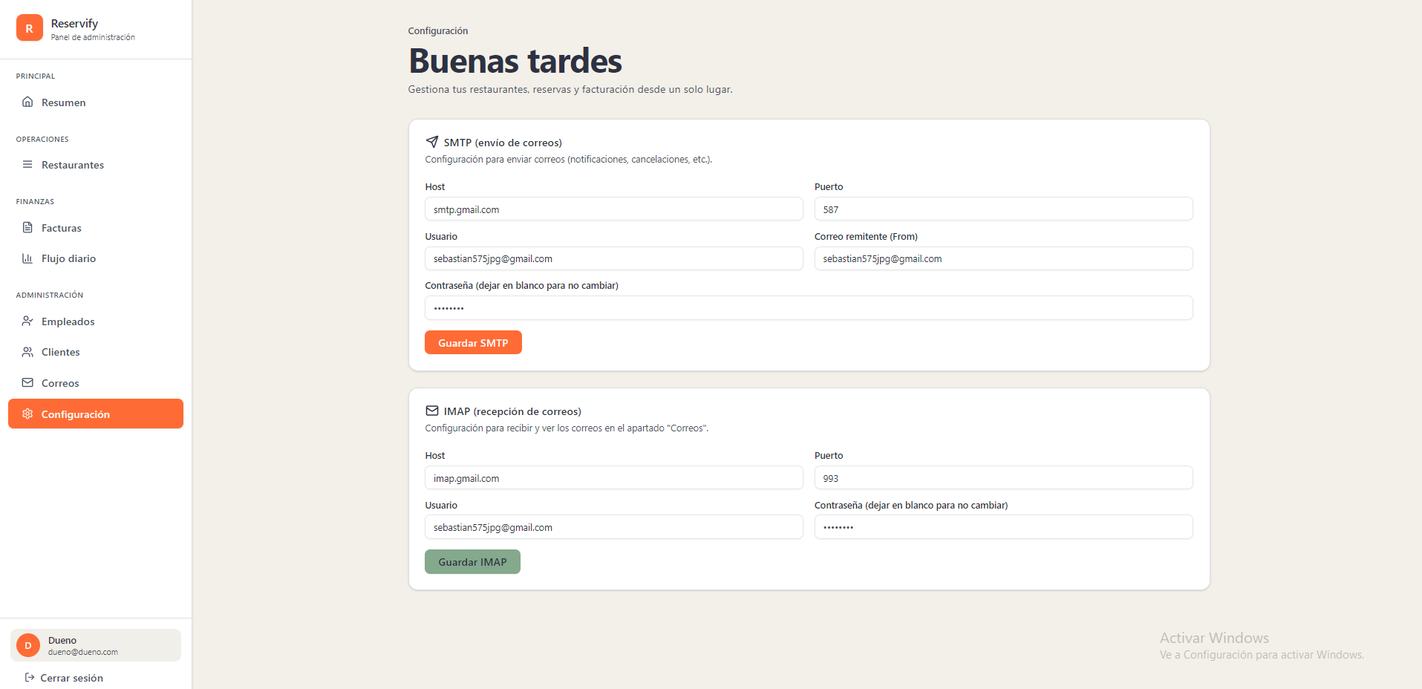
506 | Indicador de sección (Breadcrumb): Texto "Configuración" en gris oscuro, tamaño pequeño, posicionado sobre el título principal. |  | x
507 | Título principal "Buenas tardes": Texto en azul oscuro profundo, peso bold y fuente sans-serif. |  | x
508 | Subtítulo descriptivo de cabecera: Texto gris medio ("Gestiona tu restaurante, reservas y facturación...") debajo del título principal. |  | x
509 | Tarjetas de configuración (SMTP e IMAP): Fondo blanco puro, border-radius de 12px y sombra suave (box-shadow). |  | x
510 | Título de sección SMTP: Texto en azul oscuro con icono lineal de avión de papel y descripción técnica en gris. |  | x
511 | Título de sección IMAP: Texto en azul oscuro con icono lineal de sobre y descripción técnica en gris. |  | x
512 | Etiquetas de campos (Labels): Texto gris medio, tamaño de fuente pequeño y peso regular. |  | x
513 | Cajas de entrada (Inputs): Fondo blanco sólido, borde gris claro y border-radius de 8px; altura aproximada de 40px. |  | x
514 | Botón "Guardar SMTP": Fondo naranja sólido, texto blanco y peso bold; border-radius de 8px. |  | x
515 | Botón "Guardar IMAP": Fondo verde grisáceo/tenue, texto blanco y peso bold; border-radius de 8px. |  | x
516 | Ítem activo "Configuración" (Sidebar): Fondo naranja sólido (#f97316), texto blanco puro y border-radius de 8px. |  | x
517 | Bloque de perfil de usuario (Sidebar): Fondo gris muy suave (#f3f4f6), avatar circular naranja con letra "D" blanca. |  | x
518 | Fondo general de la interfaz: Color crema o beige muy claro (#f5f5f4). |  | x
 | DUEÑO (resumen) - modo oscuro
 | 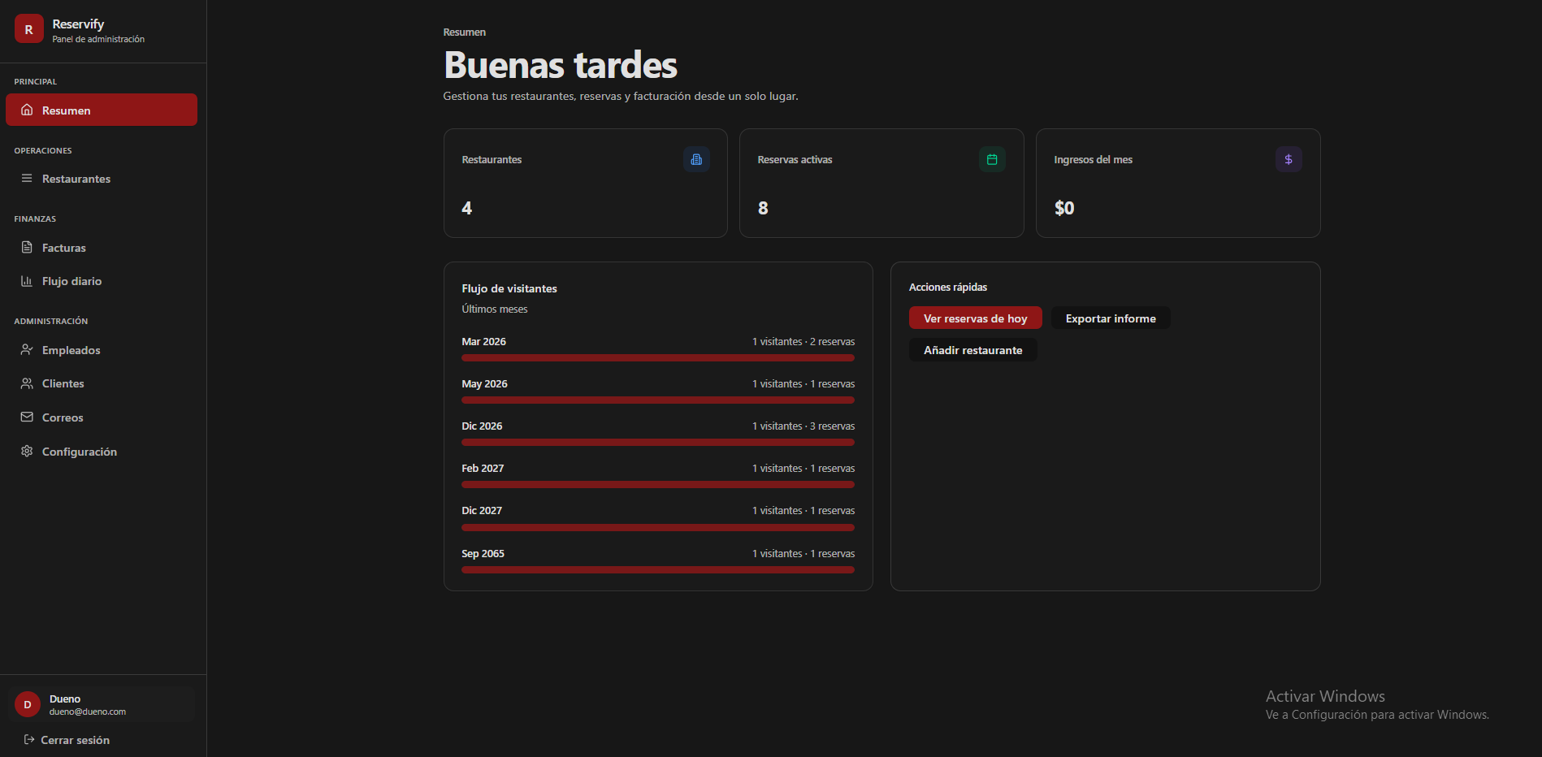
519 | Fondo general de la interfaz: Color negro sólido o gris carbón muy oscuro (#0a0a0a). |  | x
520 | Barra lateral (Sidebar): Fondo negro con un borde derecho gris oscuro muy sutil para separación. |  | x
521 | Ítem activo "Resumen" (Sidebar): Fondo rojo oscuro (#991b1b), texto blanco puro y borde izquierdo rojo brillante. |  | x
522 | Ítems inactivos (Sidebar): Texto gris medio con iconos lineales sencillos en gris claro. |  | x
523 | Bloque de perfil de usuario (Sidebar): Fondo gris muy oscuro, avatar circular naranja con letra "D" blanca. |  | x
524 | Indicador de sección (Breadcrumb): Texto "Resumen" en gris claro, tamaño reducido, ubicado sobre el título principal. |  | x
525 | Título principal "Buenas tardes": Texto en blanco puro, peso bold y fuente sans-serif. |  | x
526 | Subtítulo descriptivo de cabecera: Texto gris medio ("Gestiona tu restaurante, reservas y facturación...") debajo del título principal. |  | x
527 | Tarjetas de métricas superiores (Restaurantes, Reservas, Ingresos): Fondo gris oscuro translúcido, border-radius de 12px y borde gris tenue. |  | x
528 | Valores numéricos de métricas: Texto en blanco puro, tamaño de fuente grande y peso semi-bold. |  | x
529 | Iconos decorativos en métricas: Ubicados en la esquina superior derecha en contenedores cuadrados de baja opacidad (azul, verde, morado). |  | x
530 | Tarjeta "Flujo de visitantes": Fondo gris oscuro con borde sutil y border-radius de 12px. |  | x
531 | Barras de datos en gráfico de flujo: Color rojo sólido intenso con texto de datos en gris claro a la derecha. |  | x
532 | Tarjeta "Acciones rápidas": Fondo gris oscuro con border-radius de 12px. |  | x
533 | Botón principal "Ver reservas de hoy": Fondo rojo intenso (#991b1b), texto blanco y border-radius de 8px. |  | x
534 | Botones secundarios ("Exportar informe", "Añadir restaurante"): Fondo gris muy oscuro (casi negro), texto blanco y border-radius de 8px. |  | x
 | DUEÑO (restaurantes) - modo oscuro
 | 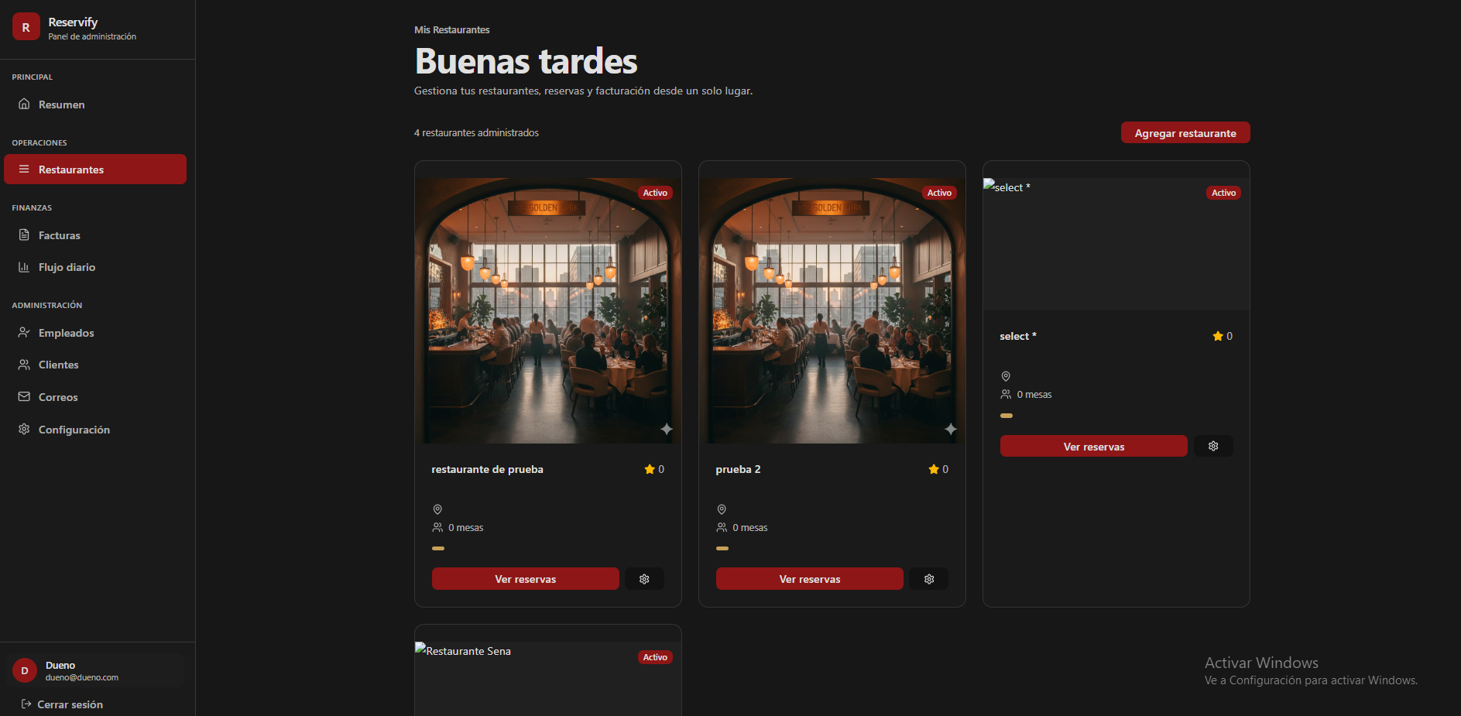
535 | Fondo general de la interfaz: Color negro sólido o gris carbón muy oscuro (#0a0a0a). |  | x
536 | Barra lateral (Sidebar): Fondo negro con un borde derecho gris oscuro muy sutil para separación. |  | x
537 | Ítem activo "Restaurantes" (Sidebar): Fondo rojo oscuro (#991b1b), texto blanco puro y borde izquierdo rojo brillante; border-radius de 8px. |  | x
538 | Bloque de perfil de usuario (Sidebar): Fondo gris muy oscuro, avatar circular naranja con letra "D" blanca. |  | x
539 | Indicador de sección (Breadcrumb): Texto "Mis Restaurantes" en gris claro, tamaño reducido, ubicado sobre el título principal. |  | x
540 | Título principal "Buenas tardes": Texto en blanco puro, peso bold y fuente sans-serif. |  | x
541 | Subtítulo descriptivo de cabecera: Texto gris medio debajo del título principal. |  | x
542 | Contador de elementos: Texto "X restaurantes administrados" en gris claro, fuente pequeña, alineado a la izquierda. |  | x
543 | Botón "Agregar restaurante": Fondo rojo intenso, texto blanco, border-radius de 8px, ubicado en la parte superior derecha. |  | x
544 | Contenedor de tarjeta de restaurante: Fondo negro/gris carbón, border-radius de 12px y borde gris oscuro sutil. |  | x
545 | Imagen de cabecera de tarjeta: Imagen rectangular con bordes superiores redondeados que siguen la forma del contenedor. |  | x
546 | Etiqueta de estado (Activo): Fondo rojo sólido, texto blanco, estilo píldora, superpuesta en la esquina superior derecha de la imagen. |  | x
547 | Título de restaurante: Texto en blanco puro con peso semi-bold, ubicado debajo de la imagen. |  | x
548 | Indicador de calificación: Icono de estrella y número "0" en color naranja/dorado. |  | x
549 | Iconos de detalle (Ubicación y Mesas): Iconos lineales en gris claro con texto descriptivo en gris medio al lado. |  | x
550 | Barra de progreso/estado: Línea horizontal pequeña en color verde ubicada sobre los botones de acción de la tarjeta. |  | x
551 | Botón "Ver reservas": Fondo rojo intenso (#991b1b), texto blanco y border-radius de 8px. |  | x
552 | Botón de configuración (Icono): Fondo gris muy oscuro (casi negro), icono de engranaje blanco, border-radius de 8px. |  | x
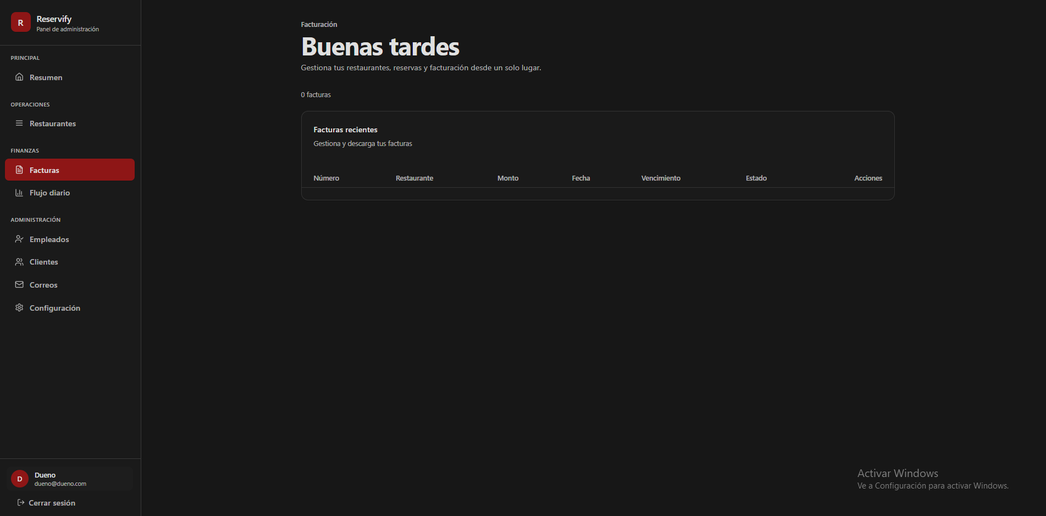
 | DUEÑO (restaurantes) - modo oscuro

553 | Fondo general de la interfaz: Color negro sólido o gris carbón muy oscuro (#0a0a0a). |  | x
554 | Ítem activo "Facturas" (Sidebar): Fondo rojo oscuro (#991b1b), texto blanco puro y borde izquierdo rojo brillante; border-radius de 8px. |  | x
555 | Indicador de sección (Breadcrumb): Texto "Facturación" en gris claro, tamaño pequeño, ubicado sobre el título principal. |  | x
556 | Título principal "Buenas tardes": Texto en blanco puro, peso bold y fuente sans-serif. |  | x
557 | Subtítulo descriptivo de cabecera: Texto gris medio ("Gestiona tu restaurante, reservas y facturación...") debajo del título principal. |  | x
558 | Contador de elementos: Texto "0 facturas" en gris claro, fuente pequeña, ubicado sobre el margen superior de la tarjeta principal. |  | x
559 | Contenedor de tarjeta principal (Facturas): Fondo negro/gris carbón, border-radius de 12px y borde gris oscuro sutil. |  | x
560 | Encabezado de la tarjeta: Título "Facturas recientes" en blanco con peso semi-bold y subtítulo descriptivo en gris medio. |  | x
561 | Fila de encabezado de tabla: Texto en gris claro/medio con peso semi-bold. |  | x
562 | Columnas de la tabla: "Número", "Restaurante", "Monto", "Fecha", "Vencimiento", "Estado" y "Acciones". |  | x
563 | Cuerpo de la tabla: Área de contenido vacía con fondo negro uniforme debajo del encabezado. |  | x
564 | Bloque de perfil de usuario (Sidebar): Fondo gris muy oscuro, avatar circular naranja con letra "D" blanca. |  | x
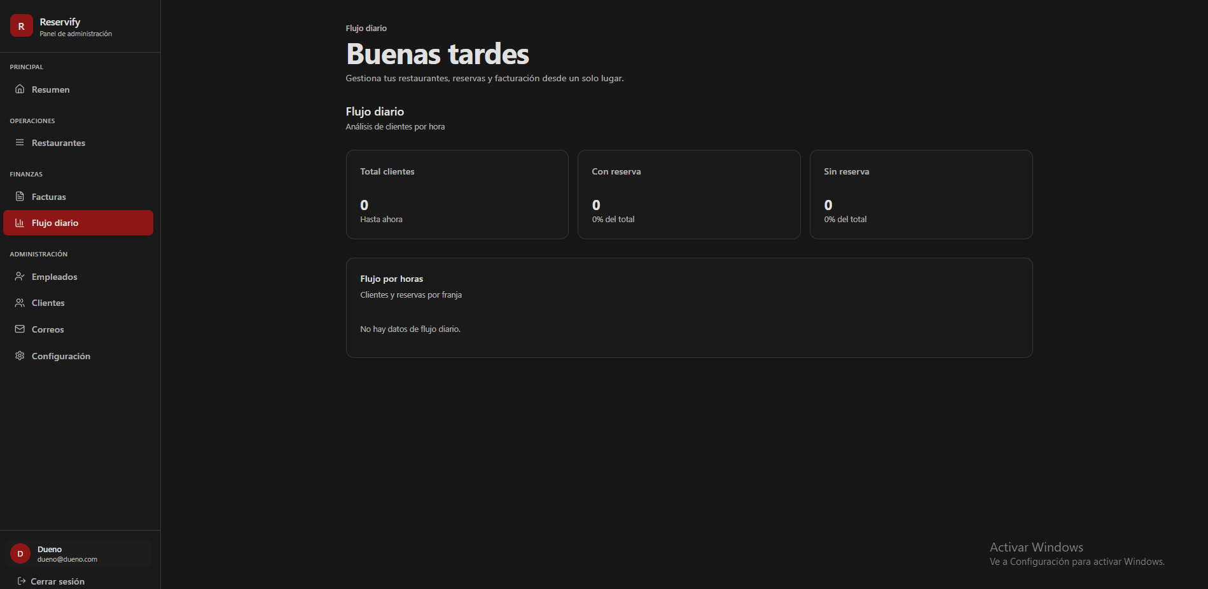
 | DUEÑO (flujo diario) - modo oscuro

565 | Fondo general de la interfaz: Color negro sólido o gris carbón muy oscuro (#0a0a0a). |  | x
566 | Ítem activo "Flujo diario" (Sidebar): Fondo rojo oscuro (#991b1b), texto blanco puro y borde izquierdo rojo brillante; border-radius de 8px. |  | x
567 | Bloque de perfil de usuario (Sidebar): Fondo gris muy oscuro con avatar circular naranja e inicial "D" en blanco. |  | x
568 | Indicador de sección (Breadcrumb): Texto "Flujo diario" en gris claro, tamaño pequeño, ubicado sobre el título principal. |  | x
569 | Título principal "Buenas tardes": Texto en blanco puro, peso bold y fuente sans-serif. |  | x
570 | Subtítulo de vista: "Flujo diario / Análisis de clientes por hora" en gris medio, alineado a la izquierda. |  | x
571 | Tarjetas de métricas (Total clientes, Con reserva, Sin reserva): Fondo gris carbón muy oscuro, border-radius de 12px y borde delgado gris. |  | x
572 | Títulos de métricas en tarjetas: Texto en gris claro, peso regular y tamaño de fuente reducido. |  | x
573 | Valores numéricos de métricas: Número "0" en blanco, tamaño de fuente grande y peso bold. |  | x
574 | Etiquetas de subtexto en métricas: Texto gris medio ("Hasta ahora", "0% del total") debajo de los valores numéricos. |  | x
575 | Tarjeta de detalle "Flujo por horas": Contenedor con fondo gris muy oscuro, border-radius de 12px y borde sutil. |  | x
576 | Encabezado de tarjeta de detalle: Título "Flujo por horas" en blanco y subtítulo descriptivo en gris medio. |  | x
577 | Aviso de datos vacíos en gráfico: Texto "No hay datos de flujo diario." en gris medio, centrado horizontal y verticalmente. |  | x
 | DUEÑO (empleados) - modo oscuro
 | 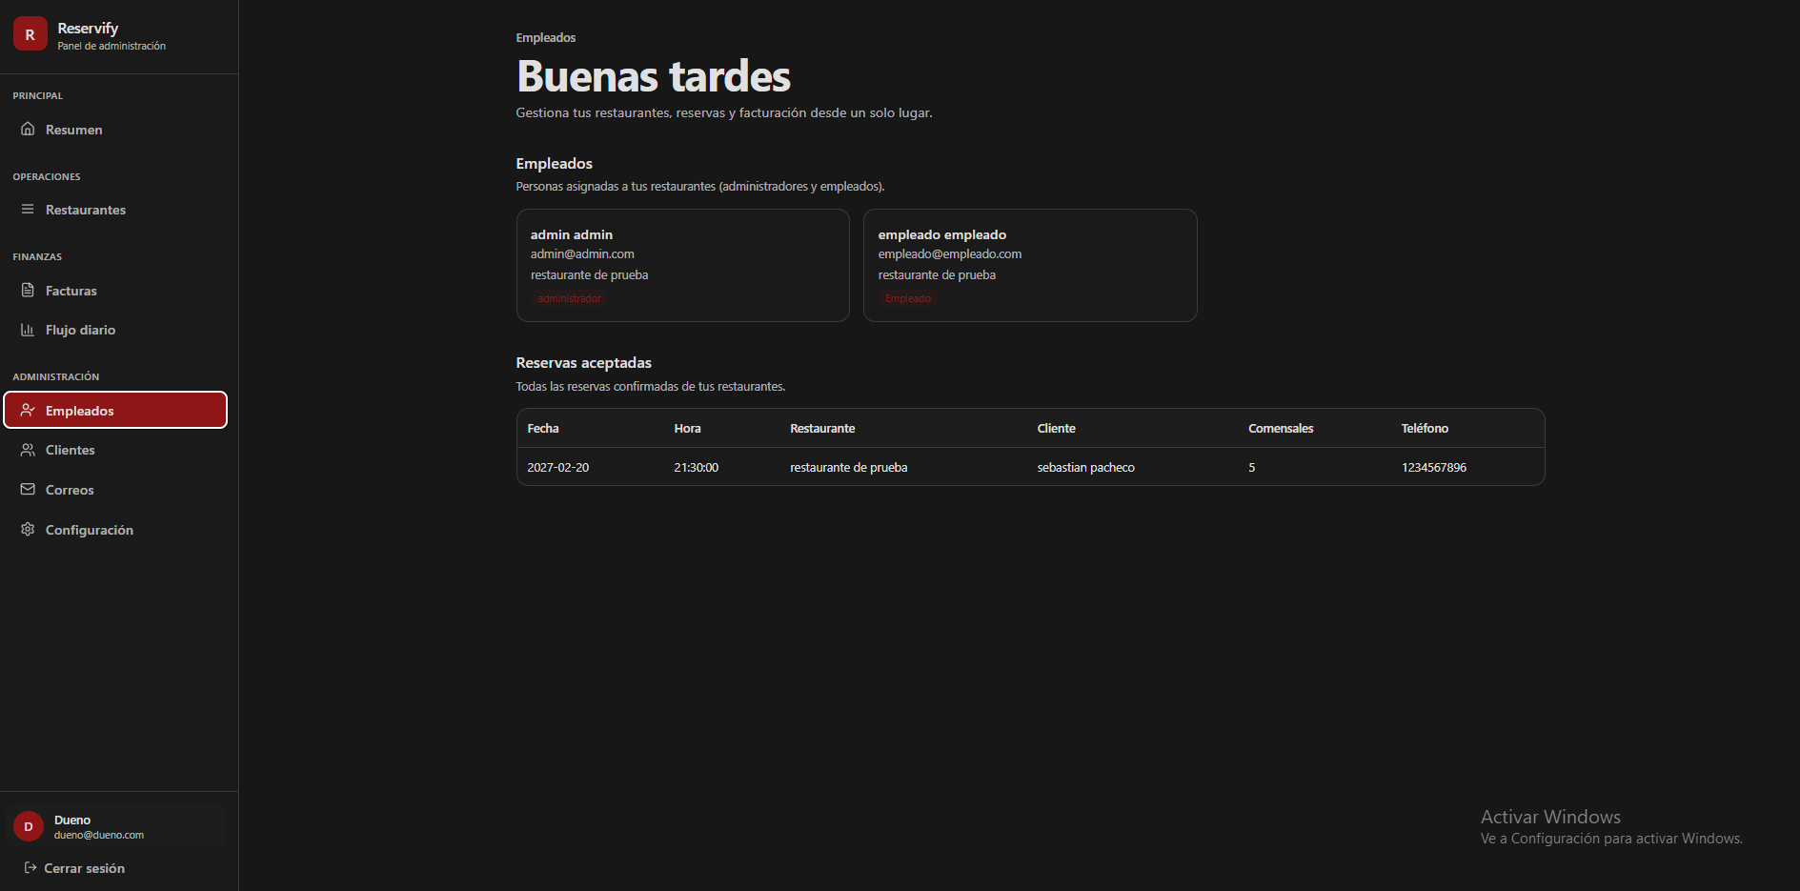
578 | Indicador de sección (Breadcrumb): Texto "Empleados" en gris claro, tamaño pequeño, ubicado sobre el título principal. |  | x
579 | Título principal "Buenas tardes": Texto en blanco puro, peso bold y fuente sans-serif. |  | x
580 | Subtítulo descriptivo de cabecera: Texto gris medio ("Gestiona tus restaurantes, reservas y facturación...") debajo del título principal. |  | x
581 | Título de sección "Empleados": Texto en blanco con subtexto "Personas asignadas a tus restaurantes..." en gris medio. |  | x
582 | Tarjetas de perfil de empleado: Fondo gris carbón muy oscuro, border-radius de 12px y borde delgado gris. |  | x
583 | Información en tarjeta de empleado: Nombre en blanco (bold), correo electrónico y restaurante asignado en gris claro/medio. |  | x
584 | Etiquetas de rol (Badges): Fondo de color rojo oscuro apagado con texto descriptivo ("administrador" o "empleado") en rojo más claro, estilo píldora. |  | x
585 | Título de sección "Reservas aceptadas": Texto en blanco con subtexto "Todas las reservas confirmadas..." en gris medio. |  | x
586 | Contenedor de tabla de reservas: Fondo negro/gris carbón, border-radius de 12px y borde gris oscuro sutil. |  | x
587 | Encabezado de tabla de reservas: Texto en gris claro con etiquetas de columna en peso semi-bold. |  | x
588 | Columnas de la tabla: "Fecha", "Hora", "Restaurante", "Cliente", "Comensales" y "Teléfono". |  | x
589 | Ítem activo "Empleados" (Sidebar): Fondo rojo oscuro (#991b1b), texto blanco puro y borde izquierdo rojo brillante. |  | x
590 | Bloque de perfil de usuario (Sidebar): Fondo gris muy oscuro, avatar circular naranja con letra "D" blanca. |  | x
591 | Fondo general de la interfaz: Color negro sólido o gris carbón muy oscuro (#0a0a0a). |  | x
 | DUEÑO (clientes) - modo oscuro
 | 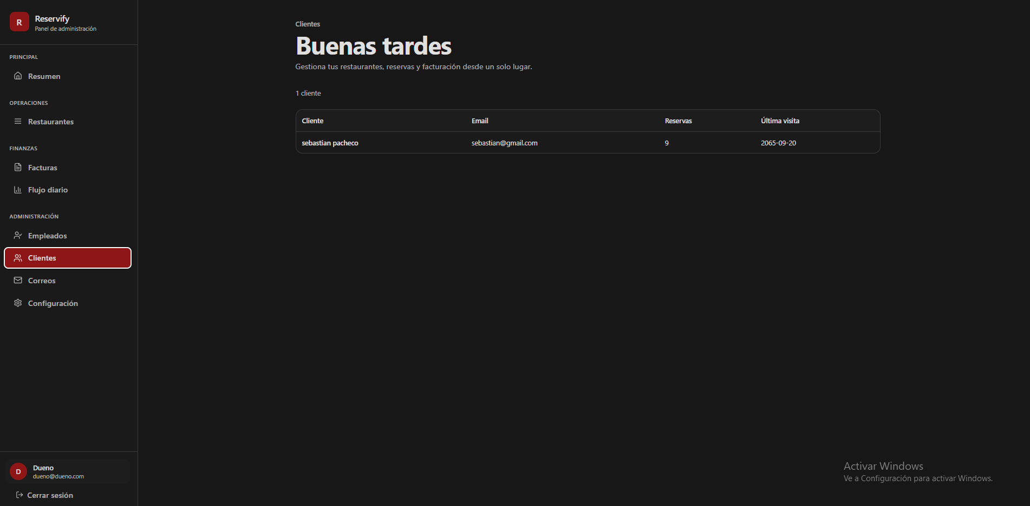
592 | Indicador de sección (Breadcrumb): Texto "Clientes" en gris claro, tamaño pequeño, ubicado sobre el título principal. |  | x
593 | Título principal "Buenas tardes": Texto en blanco puro, peso bold y fuente sans-serif. |  | x
594 | Subtítulo descriptivo de cabecera: Texto gris medio ("Gestiona tu restaurante, reservas y facturación...") debajo del título principal. |  | x
595 | Contador de registros: Texto "1 cliente" en gris claro, fuente pequeña, ubicado sobre el margen superior de la tabla. |  | x
596 | Contenedor de tabla principal: Fondo gris carbón muy oscuro, borde delgado gris y border-radius de 12px. |  | x
597 | Encabezado de tabla: Fondo gris muy oscuro con texto gris claro en peso semi-bold. |  | x
598 | Definición de columnas: "Cliente", "Email", "Reservas" y "Última visita" con alineación a la izquierda. |  | x
599 | Fila de datos: Fondo negro/gris oscuro sólido con texto en blanco puro para los registros individuales. |  | x
600 | Ítem activo "Clientes" (Sidebar): Fondo rojo oscuro (#991b1b), texto blanco puro y borde izquierdo rojo brillante; border-radius 8px. |  | x
601 | Bloque de perfil de usuario (Sidebar): Fondo gris muy oscuro, avatar circular naranja con letra "D" blanca. |  | x
602 | Fondo general de la interfaz: Color negro sólido o gris carbón muy oscuro (#0a0a0a). |  | x
 | DUEÑO (correos) - modo oscuro
 | 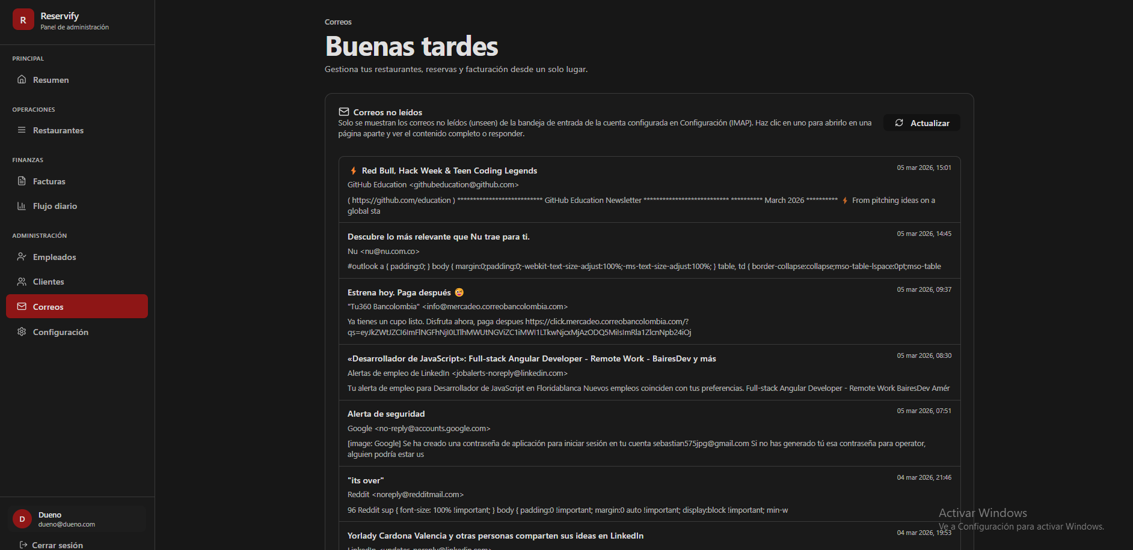
603 | Fondo general de la interfaz: Color negro sólido o gris carbón muy oscuro (#0a0a0a). |  | x
604 | Indicador de sección (Breadcrumb): Texto "Correos" en gris claro, tamaño pequeño, ubicado sobre el título principal. |  | x
605 | Título principal "Buenas tardes": Texto en blanco puro, peso bold y fuente sans-serif. |  | x
606 | Subtítulo descriptivo de cabecera: Texto gris medio debajo del título principal. |  | x
607 | Tarjeta principal de correos: Fondo gris carbón muy oscuro, borde delgado gris y border-radius de aproximadamente 12px. |  | x
608 | Encabezado de la tarjeta: Icono lineal de sobre seguido del texto "Correos no leídos" en blanco bold. |  | x
609 | Botón "Actualizar": Fondo transparente con borde gris fino, texto blanco e icono de rotación; border-radius de 8px. |  | x
610 | Fila de correo individual: Separación visual mediante un borde inferior gris oscuro muy tenue. |  | x
611 | Título del correo (Asunto): Texto en blanco con peso bold para destacar el contenido. |  | x
612 | Remitente y vista previa del mensaje: Texto en gris claro/medio ubicado inmediatamente debajo del asunto. |  | x
613 | Marca de tiempo: Texto gris claro con la fecha y hora, posicionado en el extremo superior derecho de cada fila de correo. |  | x
614 | Ítem activo "Correos" (Sidebar): Fondo rojo oscuro (#991b1b), texto blanco puro y borde izquierdo rojo brillante. |  | x
615 | Bloque de perfil de usuario (Sidebar): Fondo gris muy oscuro con avatar circular naranja e inicial "D" en blanco. |  | x
 | DUEÑO (configuracion) - modo oscuro
 | 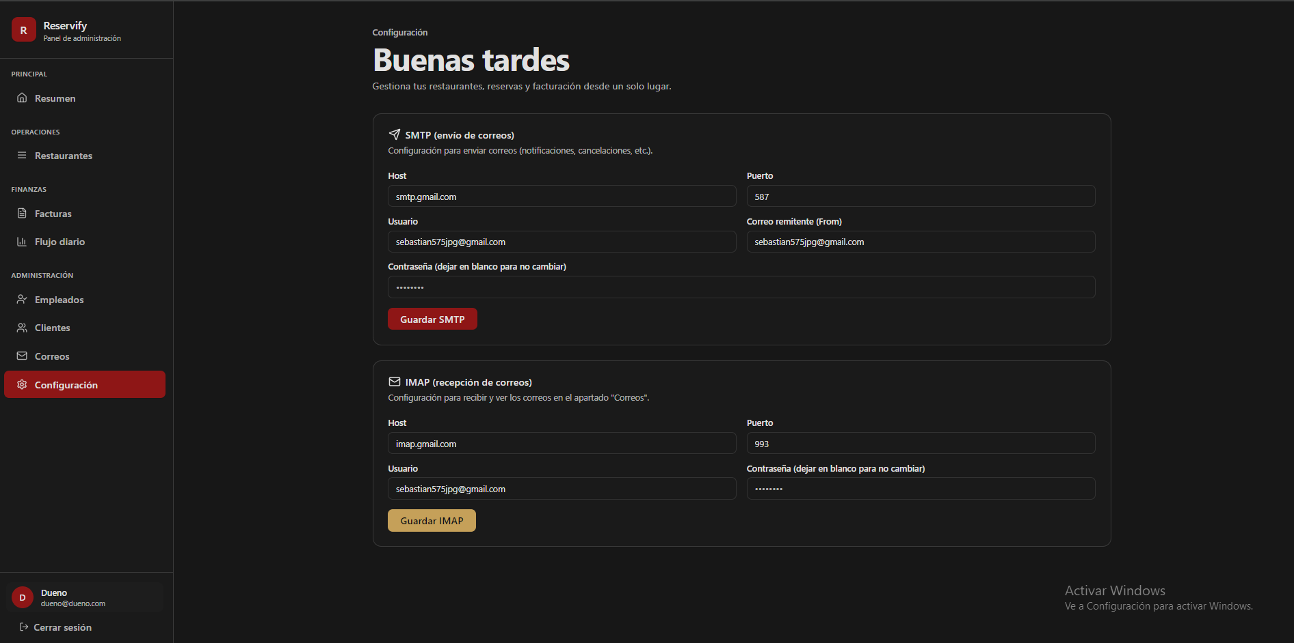
616 | Indicador de sección (Breadcrumb): Texto "Configuración" en gris claro, tamaño pequeño, posicionado sobre el título principal. |  | x
617 | Título principal "Buenas tardes": Texto en blanco puro, peso bold y fuente sans-serif. |  | x
618 | Subtítulo descriptivo de cabecera: Texto gris medio ("Gestiona tu restaurante, reservas y facturación...") debajo del título principal. |  | x
619 | Tarjetas de configuración (SMTP e IMAP): Fondo gris carbón muy oscuro, borde delgado gris y border-radius de 12px. |  | x
620 | Título de sección SMTP: Texto en blanco con icono lineal de avión de papel y descripción técnica en gris medio. |  | x
621 | Título de sección IMAP: Texto en blanco con icono lineal de sobre y descripción técnica en gris medio. |  | x
622 | Etiquetas de campos (Labels): Texto gris claro, tamaño de fuente pequeño y peso regular (Host, Puerto, Usuario, etc.). |  | x
623 | Cajas de entrada (Inputs): Fondo negro sólido, borde gris oscuro y border-radius de 8px; altura aproximada de 40px. |  | x
624 | Botón "Guardar SMTP": Fondo rojo intenso (#991b1b), texto blanco y peso bold; border-radius de 8px. |  | x
625 | Botón "Guardar IMAP": Fondo dorado/mostaza (#d4af37), texto negro y peso bold; border-radius de 8px. |  | x
626 | Ítem activo "Configuración" (Sidebar): Fondo rojo oscuro, texto blanco puro y borde izquierdo rojo brillante; border-radius de 8px. |  | x
627 | Bloque de perfil de usuario (Sidebar): Fondo gris muy oscuro, avatar circular naranja con letra "D" blanca. |  | x
628 | Fondo general de la interfaz: Color negro sólido o gris carbón muy oscuro (#0a0a0a). |  | x
 | DUEÑO (Modales de gestion de restaurante) - modo oscuro
 | 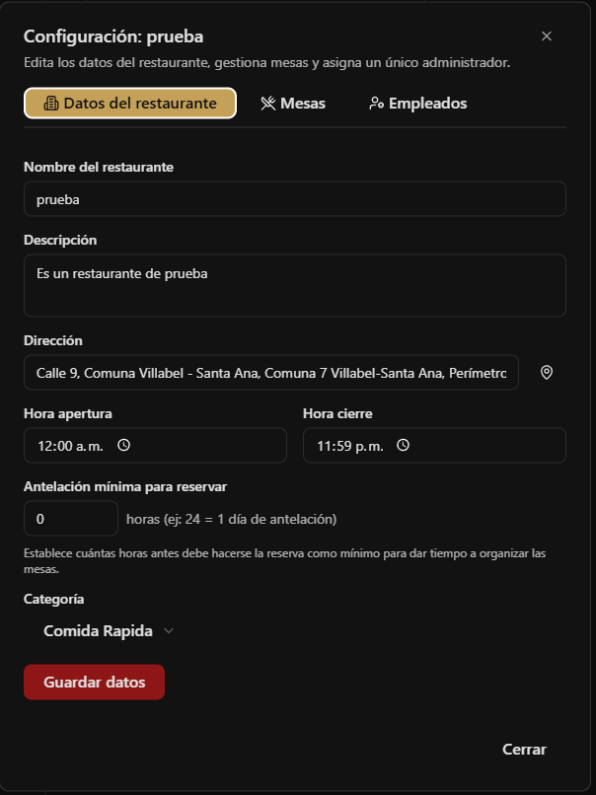 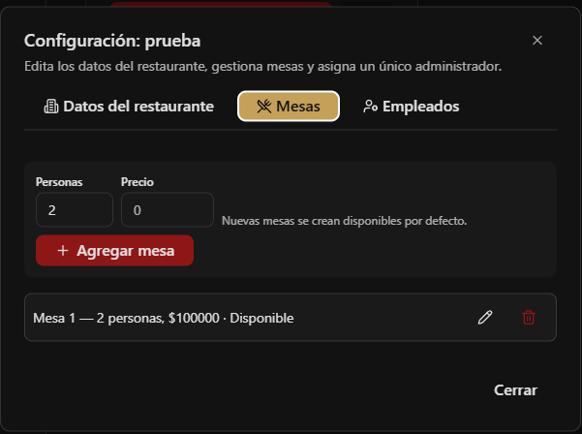 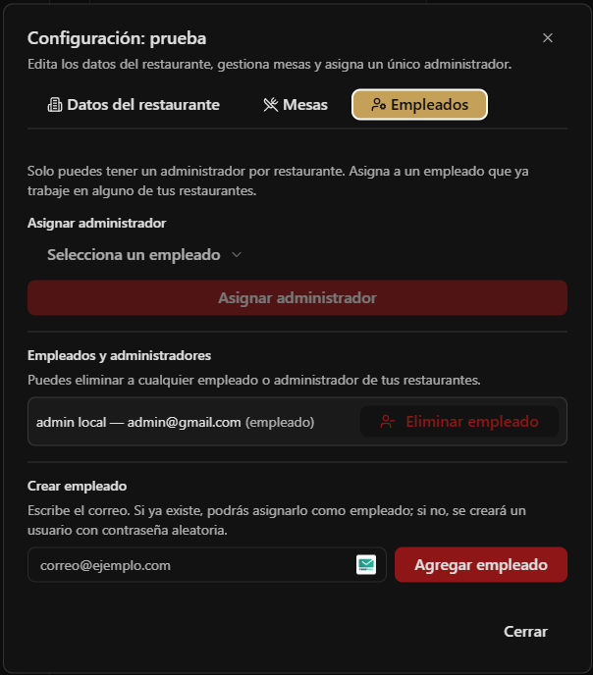
629 | Cabecera del modal: Título "Configuración: [Nombre]" en blanco bold y subtexto descriptivo en gris claro sobre el borde superior. |  | x
630 | Sistema de pestañas (Tabs): Contenedor con fondo negro sólido e iconos lineales acompañando al texto de cada pestaña. |  | x
631 | Pestaña activa: Fondo color crema/dorado (#d6b77e aprox.), texto en negro y border-radius de 8px. |  | x
632 | Etiquetas de campos (Labels): Texto en blanco con peso bold, ubicado directamente sobre cada input. |  | x
633 | Cajas de entrada (Inputs): Fondo gris muy oscuro, borde gris tenue y texto en blanco; border-radius de 8px. |  | x
634 | Selectores de hora: Inputs con icono de reloj en el extremo derecho y formato de texto "12:00 a. m.". |  | x
635 | Botón de acción principal ("Guardar datos", "Agregar empleado"): Fondo rojo intenso (#991b1b), texto blanco bold y border-radius de 8px. |  | x
636 | Botón "Agregar mesa": Fondo rojo oscuro con icono "+" blanco a la izquierda del texto. |  | x
637 | Listado de elementos (Mesas/Empleados): Filas con fondo gris oscuro, bordes redondeados y alineación horizontal de datos. |  | x
638 | Indicadores de estado en mesas: Texto descriptivo (Mesa, personas, precio y estado) separado por puntos medios o guiones. |  | x
639 | Iconos de gestión en filas: Icono de lápiz (editar) en gris claro y papelera (eliminar) en rojo intenso. |  | x
640 | Selector de administrador: Menú desplegable (Dropdown) con fondo negro y flecha de apertura hacia abajo. |  | x
641 | Botón "Cerrar": Texto simple en blanco ubicado en la esquina inferior derecha del modal, fuera de los contenedores principales. |  | x
642 | Estructura del modal: Fondo gris carbón muy oscuro con bordes redondeados, sobre un overlay negro semi-transparente. |  | x
 | DUEÑO (Modales de gestion de restaurante) - modo claro
 | 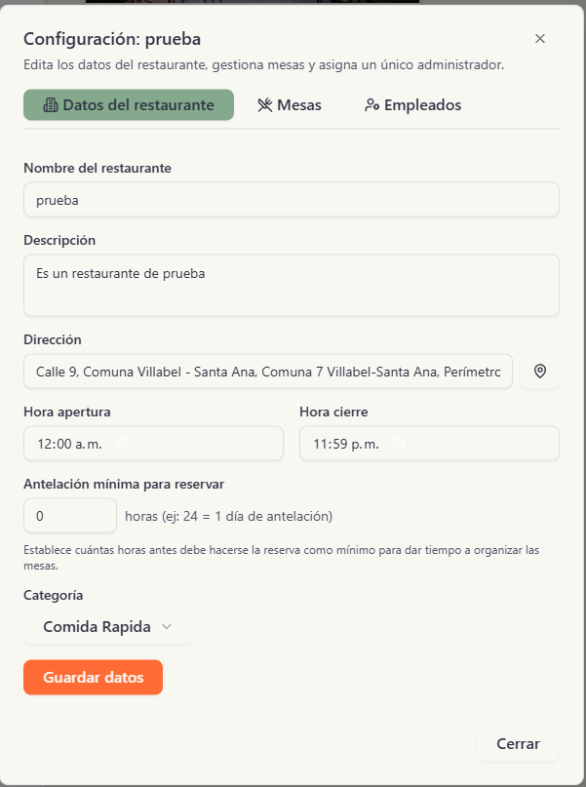 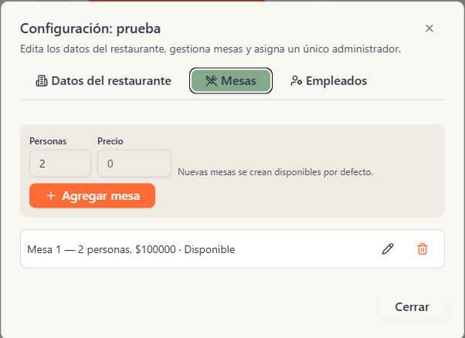 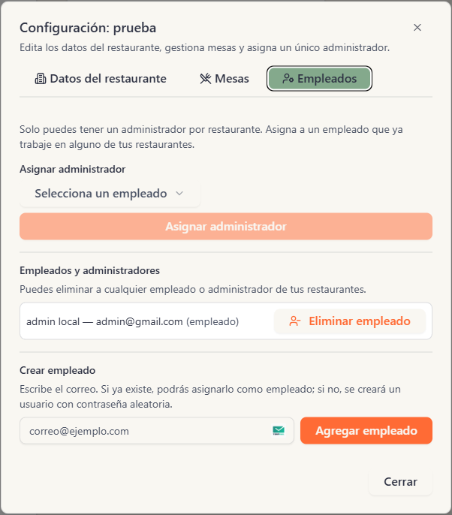
643 | Cabecera del modal: Título "Configuración: [Nombre]" en azul oscuro bold con un icono de cierre "x" en la esquina superior derecha. |  | x
644 | Estructura del modal: Fondo beige muy claro con bordes redondeados, posicionado sobre un overlay semi-transparente. |  | x
645 | Sistema de pestañas (Tabs): Contenedor con fondo blanco y borde gris fino; iconos y texto en gris oscuro para estados inactivos. |  | x
646 | Pestaña activa: Fondo verde suave con texto en verde oscuro y bordes redondeados de 8px. |  | x
647 | Etiquetas de campos (Labels): Texto en azul oscuro profundo con peso bold, ubicado directamente sobre los campos de entrada. |  | x
648 | Cajas de entrada (Inputs): Fondo blanco puro, borde gris claro y texto en negro; border-radius de 8px. |  | x
649 | Selectores de horario: Campos con icono de reloj tenue en el extremo derecho y formato de texto de 12 horas. |  | x
650 | Botón de acción principal ("Guardar datos", "Agregar empleado"): Fondo naranja vibrante, texto blanco bold y border-radius de 8px. |  | x
651 | Botón "Agregar mesa": Fondo naranja vibrante con icono "+" blanco a la izquierda del texto. |  | x
652 | Filas de listado (Mesas/Empleados): Contenedores con fondo blanco, borde gris tenue y esquinas redondeadas. |  | x
653 | Detalles de mesa en lista: Texto descriptivo en gris oscuro que incluye capacidad de personas, precio y estado actual. |  | x
654 | Iconos de gestión en filas: Lápiz gris para editar y papelera naranja/roja para eliminar, ubicados en el extremo derecho. |  | x
655 | Selector de administrador: Menú desplegable con fondo blanco, borde gris y flecha indicadora hacia abajo. |  | x
656 | Botón "Eliminar empleado": Fondo blanco con borde y texto en naranja suave; incluye icono de usuario con signo de resta. |  | x
657 | Enlace "Cerrar": Texto simple en gris oscuro/negro ubicado en la esquina inferior derecha del modal. |  | x
 | DUEÑO (Modal Agregar Restaurante) - modo claro
 | 
658 | Cabecera del modal: Título "Agregar restaurante" en azul oscuro bold con un icono de cierre "x" en la esquina superior derecha. |  | x
659 | Subtítulo instructivo: Texto "Completa todos los campos. Todos son obligatorios." en gris medio debajo del título principal. |  | x
660 | Campos de identificación (NIT y D.V.): Etiquetas en azul oscuro; campo NIT con borde naranja resaltado y placeholder descriptivo. |  | x
661 | Texto de ayuda de formato: "Formato Colombia: 800.000.000 – 9..." en gris, tamaño de fuente pequeño bajo los campos de NIT. |  | x
662 | Nombre y Descripción: Inputs con fondo blanco puro, borde gris claro y placeholders en gris suave; el campo descripción es multilínea. |  | x
663 | Campo de Dirección: Input con icono de pin de mapa en el extremo derecho y texto de ayuda inferior indicando el uso del mapa. |  | x
664 | Selectores de horario: Campos para "Hora de apertura" y "Hora de cierre" con iconos de reloj tenues y formato de hora vacío. |  | x
665 | Selector de Categoría: Menú desplegable (Dropdown) con flecha hacia abajo y placeholder "Selecciona una categoría". |  | x
666 | Gestión de Imagen Principal: Botón con icono de imagen y texto "Subir imagen principal" sobre fondo gris muy claro. |  | x
667 | Imágenes de referencia: Bloque con botones para "Agregar imagen (0/15)" y "Ver imágenes (0)" con aviso de guardado temporal inferior. |  | x
668 | Botón "Cancelar": Fondo gris muy claro/blanco, texto en gris oscuro y border-radius de 8px. |  | x
669 | Botón "Crear restaurante": Fondo naranja vibrante, texto blanco bold y border-radius de 8px. |  | x
670 | Estructura general: Fondo beige muy claro, bordes redondeados y sombra perimetral sutil sobre el overlay. |  | x
 | DUEÑO (Modal Agregar Restaurante) - modo oscuro
 | 
671 | Cabecera del modal: Título "Agregar restaurante" en blanco puro con peso bold y un icono de cierre "x" en la esquina superior derecha. |  | x
672 | Subtítulo instructivo: Texto "Completa todos los campos. Todos son obligatorios." en gris medio, ubicado bajo el título principal. |  | x
673 | Campos de identificación (NIT y D.V.): Etiquetas en blanco; inputs con fondo negro sólido, borde gris oscuro y placeholders descriptivos. |  | x
674 | Texto de ayuda de formato: "Formato Colombia: 800.000.000 – 9..." en gris claro, tamaño de fuente pequeño bajo los campos de NIT. |  | x
675 | Nombre y Descripción: Inputs con fondo negro sólido, borde gris oscuro y placeholders en gris; el campo descripción es un área de texto multilínea. |  | x
676 | Campo de Dirección: Input con icono de pin de mapa en el extremo derecho y texto instructivo inferior en gris sobre el uso del mapa. |  | x
677 | Selectores de horario: Campos para "Hora de apertura" y "Hora de cierre" con iconos de reloj y formato de texto de hora vacío. |  | x
678 | Selector de Categoría: Menú desplegable (Dropdown) con fondo negro, flecha hacia abajo y placeholder "Selecciona una categoría". |  | x
679 | Gestión de Imagen Principal: Botón con icono de imagen y texto "Subir imagen principal" sobre un fondo gris muy oscuro. |  | x
680 | Imágenes de referencia: Bloque con botones "Agregar imagen (0/15)" y "Ver imágenes (0)" con aviso de guardado temporal en gris. |  | x
681 | Botón "Cancelar": Texto simple en blanco con peso semi-bold, ubicado al lado del botón de acción principal. |  | x
682 | Botón "Crear restaurante": Fondo rojo intenso (#991b1b), texto blanco bold y border-radius de 8px. |  | x
683 | Estructura general: Fondo gris carbón muy oscuro con bordes redondeados, sobre un overlay negro semi-transparente. |  | x
 | Cliente (Home Page Principal) - modo oscuro
 |     

684 | Barra de navegación (Navbar): Fondo negro sólido con logo "Reservify" a la izquierda; enlaces a "Restaurantes", selector de modo oscuro (icono luna) y botón de perfil a la derecha. |  | x
685 | Sección Hero - Título principal: Texto "¿Reserva en tu restaurante favorito?" con degradado de naranja a amarillo y peso extra-bold. |  | x
686 | Sección Hero - Subtítulo: Texto en gris claro centrado que describe la variedad gastronómica de la plataforma. |  | x
687 | Barra de búsqueda: Contenedor oscuro con borde rojo sutil, placeholder "¿Qué tipo de cocina te apetece hoy?" y botón "Buscar" en color café/dorado. |  | x
688 | Etiquetas de categorías rápidas: Botones rectangulares con fondo azul oscuro y texto en azul claro (Italiana, Japonesa, Mexicana, Mediterránea). |  | x
689 | Botón de ubicación: Texto "Usar mi ubicación actual" acompañado de un icono de pin de mapa en color gris claro. |  | x
690 | Fondo de cabecera: Fondo oscuro con efecto de partículas/estrellas en tonos dorados difuminados. |  | x
691 | Sección "Tipos de Cocina": Título blanco bold y carrusel de tarjetas con iconos lineales de colores (Azul para Italiana, Verde para Asiática, Amarillo para Japonesa). |  | x
692 | Navegación de carrusel: Flechas laterales (izquierda/derecha) sobre fondos oscuros y puntos de paginación (pagination dots) azules inferiores. |  | x
693 | Sección "Restaurantes Destacados": Título principal y subtítulo en gris medio; tarjetas con imagen superior y badge rojo "Disponible hoy". |  | x
694 | Tarjeta de restaurante: Fondo negro, nombre en blanco bold, descripción en gris, icono de estrella roja para calificación y dirección con icono de pin. |  | x
695 | Botón "Ver disponibilidad": Fondo rojo intenso (#991b1b), texto blanco y border-radius de 8px dentro de la tarjeta de restaurante. |  | x
696 | Sección de beneficios "¿Por qué elegir Reservify?": Tres bloques centrados con iconos dorados/rojos y títulos: "Reserva Instantánea", "Para Todos" y "Los Mejores". |  | x
697 | Banner de descarga (CTA): Degradado horizontal de rojo a amarillo con texto "¿Listo para tu próxima experiencia culinaria?" en blanco bold. |  | x
698 | Botón "Descargar app": Botón negro sólido con texto blanco, ubicado de forma central en el banner de cierre. |  | x
699 | Pie de página (Footer): Fondo negro con columnas para "Restaurantes", "Empresa" y "Soporte"; texto legal de copyright en la base. |  | x
 | Cliente (Home Page Principal) - modo claro
 |     

700 | Barra de navegación (Navbar): Fondo beige muy claro con logo "Reservify"; enlaces a "Restaurantes", icono de sol (selector de modo) y botón de perfil a la derecha. |  | x
701 | Sección Hero - Título principal: "Reserva en tu restaurante favorito" con degradado de naranja a dorado y peso extra-bold. |  | x
702 | Sección Hero - Subtítulo: Texto en gris medio centrado, describiendo la facilidad para encontrar lugares ideales. |  | x
703 | Barra de búsqueda: Contenedor claro con borde naranja suave, placeholder descriptivo y botón "Buscar" en color naranja vibrante. |  | x
704 | Etiquetas de categorías rápidas: Botones con fondo azul muy claro y texto en azul sólido (Italiana, Japonesa, Mexicana, Mediterránea). |  | x
705 | Botón de ubicación: Texto "Usar mi ubicación actual" con icono de pin de mapa en gris, centrado bajo la búsqueda. |  | x
706 | Sección "Tipos de Cocina": Título en azul oscuro y carrusel de tarjetas con fondos de colores pastel e iconos lineales de colores (Azul, Verde, Amarillo). |  | x
707 | Navegación de carrusel: Botones laterales blancos con flechas azules y puntos de paginación (dots) azules en la base. |  | x
708 | Sección "Restaurantes Destacados": Título principal y subtítulo en gris oscuro; tarjetas con imagen y badge naranja "Disponible hoy". |  | x
709 | Tarjeta de restaurante: Fondo blanco, nombre en negro bold, descripción en gris, icono de estrella naranja para calificación y dirección con pin gris. |  | x
710 | Botón "Ver disponibilidad": Fondo naranja sólido, texto blanco y border-radius de 8px dentro de la tarjeta de restaurante. |  | x
711 | Sección de beneficios "¿Por qué elegir Reservify?": Bloques con iconos en cajas de colores suaves (rojo, amarillo, verde) y títulos en azul oscuro. |  | x
712 | Banner de descarga (CTA): Degradado de naranja a verde oliva/dorado con texto "¿Listo para tu próxima experiencia culinaria?" en blanco bold. |  | x
713 | Botón "Descargar app": Botón blanco sólido con texto negro y border-radius de 8px, centrado en el banner inferior. |  | x
714 | Pie de página (Footer): Fondo azul oscuro profundo con logo y columnas de navegación; texto de copyright blanco en la base. |  | x
 | Cliente (Aparto descripcion y reserva de restaurante) - modo oscuro
 |  

715 | Banner principal (Hero): Imagen a sangre con el nombre del restaurante "prueba" en blanco bold, calificación de estrellas (0.0), categoría y badge rojo "Disponible hoy". |  | x
716 | Barra superior de navegación: Enlace "Volver al inicio" con flecha a la izquierda y logo "Reservify" con selector de modo a la derecha. |  | x
717 | Contenedor de descripción: Recuadro con fondo gris muy oscuro y texto descriptivo en blanco/gris claro. |  | x
718 | Sección "Galería de Imágenes": Título en blanco y grid de imágenes de referencia con bordes redondeados (border-radius 8px). |  | x
719 | Card de Reserva (Sidebar): Fondo gris oscuro con título "Hacer Reserva" e icono de calendario; incluye campos de selección para fecha, hora, comensales y mesa. |  | x
720 | Botón "Hacer Pago de Reserva": Fondo rojo intenso (#991b1b), texto blanco bold e icono de billetera/tarjeta a la izquierda. |  | x
721 | Card de "Información Importante": Fondo gris oscuro con lista de viñetas sobre políticas de pago, cancelación (2 horas) y tiempo de reserva. |  | x
722 | Bloques de Información del Restaurante: Contenedores con iconos rojos para "Dirección" y "Horarios", con texto detallado en blanco y gris. |  | x
723 | Sección de Mapa: Título "Ubicación en el mapa" e instrucciones en gris; mapa interactivo con pin azul y botones de ubicación ("Usar mi ubicación" en blanco). |  | x
724 | Sección "Mesas Disponibles": Título blanco y tarjetas individuales con nombre de mesa, badge amarillo "Disponible", capacidad y precio destacado en rojo. |  | x
725 | Sección "Deja tu Reseña": Selector de 5 estrellas lineales, área de texto (textarea) con fondo negro y botón "Enviar Reseña" en rojo oscuro. |  | x
726 | Aviso de Reseñas Vacías: Icono de estrella grande y texto "Aún no hay reseñas" centrado en color gris claro. |  | x
727 | Fondo general de la página: Color negro sólido (#0a0a0a) con espaciado amplio entre secciones (gap). |  | x
 | Cliente (Aparto descripcion y reserva de restaurante) - modo claro
 |  

728 | Fondo general de la página: Color crema o beige muy claro (#f5f5f4 aprox.). |  | x
729 | Banner principal (Hero): Imagen con bordes redondeados, nombre del restaurante "prueba" en blanco, calificación de estrellas (0.0), categoría y badge naranja "Disponible hoy". |  | x
730 | Barra superior de navegación: Enlace "Volver al inicio" con flecha gris, logo "Reservify" central e icono de sol (selector de modo) a la derecha. |  | x
731 | Contenedor de descripción: Recuadro con fondo blanco, bordes redondeados y texto descriptivo en gris oscuro. |  | x
732 | Sección "Galería de Imágenes": Título en azul oscuro y grid de imágenes de referencia con bordes redondeados (border-radius 8px) en contenedor blanco. |  | x
733 | Card de Reserva (Sidebar): Fondo blanco con sombra suave, título "Hacer Reserva" e icono de calendario naranja; incluye selectores para fecha, hora y comensales. |  | x
734 | Botón "Hacer Pago de Reserva": Fondo naranja vibrante, texto blanco bold e icono de billetera a la izquierda. |  | x
735 | Card de "Información Importante": Fondo blanco con viñetas en gris oscuro detallando políticas de pago, cancelación y tiempo de estancia. |  | x
736 | Bloques de Información del Restaurante: Contenedores con fondo crema suave e iconos naranjas para "Dirección" y "Horarios". |  | x
737 | Sección de Mapa: Título "Ubicación en el mapa"; incluye botón naranja "Usar mi ubicación" y mapa interactivo con pin azul. |  | x
738 | Sección "Mesas Disponibles": Tarjetas blancas individuales con badge verde "Disponible", capacidad de personas y precio destacado en color naranja. |  | x
739 | Sección "Deja tu Reseña": Selector de 5 estrellas lineales, área de texto blanca con borde gris y botón naranja suave "Enviar Reseña". |  | x
740 | Aviso de Reseñas Vacías: Icono de estrella gris y texto "Aún no hay reseñas" centrado en color gris oscuro. |  | x
 | Cliente (Modal de confirmacionde reserva) - modo claro
 | 
741 | Cabecera del modal: Título "Confirmar Pago de Reserva" en azul oscuro bold con un icono de cierre "x" en la esquina superior derecha. |  | x
742 | Subtítulo instructivo: Texto "Revise los detalles de su reserva antes de proceder al pago" en gris medio bajo el título principal. |  | x
743 | Tarjeta de resumen (Resumen de Reserva): Contenedor interno con fondo beige suave, borde gris tenue y border-radius de 12px. |  | x
744 | Título del resumen: Texto "Resumen de Reserva" en azul oscuro con peso bold. |  | x
745 | Listado de detalles: Etiquetas a la izquierda ("Restaurante:", "Fecha:", etc.) en gris oscuro y valores a la derecha en negro bold. |  | x
746 | Campos incluidos en resumen: Restaurante, Fecha, Hora, Comensales y Mesa específica. |  | x
747 | Separador visual: Línea horizontal delgada de color gris que divide los detalles del monto total. |  | x
748 | Sección de Total: Etiqueta "Total a Pagar:" en azul oscuro bold y monto "$100000.00" en color naranja vibrante con tamaño de fuente grande. |  | x
749 | Nota al pie: Texto "* El pago se procesará en la siguiente pantalla" en gris medio y tamaño de fuente pequeño. |  | x
750 | Botón "Cancelar": Fondo blanco, borde gris oscuro, texto en gris oscuro y border-radius de 8px. |  | x
751 | Botón "Proceder al Pago": Fondo naranja vibrante, texto blanco bold y border-radius de 8px. |  | x
752 | Estructura general: Fondo beige muy claro con bordes redondeados y sombra sutil sobre el overlay. |  | x
 | Cliente (Modal de confirmacionde reserva) - modo oscuro
 | 
753 | Cabecera del modal: Título "Confirmar Pago de Reserva" en blanco puro con peso bold y un icono de cierre "x" en la esquina superior derecha. |  | x
754 | Subtítulo instructivo: Texto "Revise los detalles de su reserva antes de proceder al pago" en gris claro bajo el título principal. |  | x
755 | Tarjeta de resumen (Resumen de Reserva): Contenedor interno con fondo negro, borde gris oscuro muy tenue y border-radius de aproximadamente 12px. |  | x
756 | Título del resumen: Texto "Resumen de Reserva" en blanco con peso bold. |  | x
757 | Listado de detalles: Etiquetas a la izquierda ("Restaurante:", "Fecha:", etc.) en gris claro y valores a la derecha en blanco puro. |  | x
758 | Campos incluidos en resumen: Restaurante, Fecha, Hora, Comensales y Mesa específica (incluyendo capacidad). |  | x
759 | Separador visual: Línea horizontal delgada de color gris oscuro que divide los detalles del monto total. |  | x
760 | Sección de Total: Etiqueta "Total a Pagar:" en blanco y monto "$100000.00" en color rojo intenso. |  | x
761 | Nota al pie: Texto "* El pago se procesará en la siguiente pantalla" en gris claro y tamaño de fuente pequeño. |  | x
762 | Botón "Cancelar": Fondo negro, borde blanco fino, texto en blanco y border-radius de 8px. |  | x
763 | Botón "Proceder al Pago": Fondo rojo oscuro sólido (#991b1b), texto blanco bold y border-radius de 8px. |  | x
764 | Estructura general: Fondo gris carbón muy oscuro con bordes redondeados sobre un overlay negro. |  | x
 | Cliente (Pasarela de pagos) - modo claro
 | 
765 | Fondo general de la página: Color crema o beige muy claro (#f5f5f4 aprox.). |  | x
766 | Título principal "Completa tu reserva": Texto en azul oscuro profundo, peso bold y fuente sans-serif de gran tamaño. |  | x
767 | Subtítulo instructivo: Texto "Revisa los detalles y elige tu método de pago" en gris oscuro debajo del título. |  | x
768 | Tarjeta "Resumen de tu reserva": Fondo blanco, border-radius de 12px y encabezado con un ligero degradado naranja/crema. |  | x
769 | Detalles del resumen (Restaurante, Mesa, Fecha, Hora, Comensales): Etiquetas en gris y valores en negro con peso bold, organizados en grid. |  | x
770 | Valor total en resumen: Texto "$X COP" en naranja vibrante y peso bold en la parte inferior de la tarjeta. |  | x
771 | Tarjeta "Método de pago": Fondo blanco con opciones de selección radial (Radio buttons). |  | x
772 | Opción seleccionada (Tarjeta): Fondo naranja muy tenue, borde naranja suave y check de color naranja. |  | x
773 | Tarjeta "Información de la tarjeta": Fondo blanco con campos de entrada (Inputs) para Número, Nombre, Mes, Año y CVC. |  | x
774 | Cajas de entrada (Inputs): Fondo gris muy claro, bordes redondeados y placeholders en gris tenue. |  | x
775 | Aviso de seguridad inferior: Bloque con fondo naranja claro, icono de candado y texto "Tu información de pago está encriptada...". |  | x
776 | Sidebar de pago (Derecha): Bloque flotante con fondo degradado naranja/verde que muestra el monto total "$100.000 COP" en blanco. |  | x
777 | Botón "Confirmar pago": Fondo beige/gris claro con icono de flecha, texto en gris oscuro y border-radius de 8px. |  | x
778 | Checklist de estado del formulario: Lista de puntos en gris con etiquetas ("Número de tarjeta", "Titular", etc.) debajo del botón de confirmación. |  | x
 | Cliente (Pasarela de pagos) - modo oscuro
 | 
779 | Fondo general de la página: Color negro sólido o gris carbón muy oscuro (#0a0a0a). |  | x
780 | Título principal "Completa tu reserva": Texto en blanco puro, peso bold y fuente sans-serif de gran tamaño. |  | x
781 | Subtítulo instructivo: Texto en gris claro debajo del título ("Revisa los detalles y elige tu método de pago"). |  | x
782 | Tarjeta "Resumen de tu reserva": Fondo gris muy oscuro, border-radius de 12px y un degradado sutil en la parte superior (tonos ocres/rojos). |  | x
783 | Detalles del resumen (Restaurante, Mesa, Fecha, Hora, Comensales): Etiquetas en gris claro y valores en blanco con peso bold. |  | x
784 | Valor total en resumen: Texto "$100.000 COP" en color rojo intenso y peso bold. |  | x
785 | Tarjeta "Método de pago": Fondo gris oscuro con opciones de selección radial; la opción seleccionada tiene un borde y check rojo. |  | x
786 | Tarjeta "Información de la tarjeta": Fondo gris muy oscuro con campos de entrada (Inputs) integrados. |  | x
787 | Cajas de entrada (Inputs): Fondo negro sólido, bordes gris oscuro sutiles y texto/placeholders en gris claro. |  | x
788 | Aviso de seguridad inferior: Bloque con fondo rojo muy oscuro, icono de candado y texto de encriptación en gris claro. |  | x
789 | Sidebar de pago (Derecha): Bloque con degradado de rojo oscuro a granate que destaca el monto total "$100.000 COP" en blanco. |  | x
790 | Botón "Confirmar pago": Fondo gris oscuro con icono de flecha, texto en gris claro y border-radius de 8px. |  | x
791 | Checklist de estado del formulario: Lista de puntos grises con etiquetas ("Número de tarjeta", "Titular", etc.) debajo del botón de confirmación. |  | x
 | Cliente (Centro de ayuda) - modo oscuro
 | 
792 | Fondo general de la página: Color negro sólido o gris carbón muy oscuro (#0a0a0a). |  | x
793 | Títulos principales: Texto en blanco puro, peso bold y fuente sans-serif de gran tamaño. |  | x
794 | Subtítulos e instrucciones: Texto en gris claro debajo de los títulos principales. |  | x
795 | Contenedores de información: Fondo gris muy oscuro, border-radius de 12px y degradados sutiles en tonos ocres/rojos. |  | x
796 | Detalles y etiquetas: Etiquetas en gris claro y valores en blanco con peso bold. |  | x
797 | Resaltado de valores críticos: Texto de montos o totales en color rojo intenso y peso bold. |  | x
798 | Elementos de selección: Fondo gris oscuro con bordes y checks en color rojo para la opción seleccionada. |  | x
799 | Campos de entrada (Inputs): Fondo negro sólido, bordes gris oscuro sutiles y texto/placeholders en gris claro. |  | x
800 | Bloques de seguridad: Fondo rojo muy oscuro con iconos de candado y texto en gris claro. |  | x
801 | Barras laterales de acción: Bloques con degradado de rojo oscuro a granate para destacar acciones finales. |  | x
802 | Botones de acción: Fondo gris oscuro, bordes redondeados de 8px e iconos de dirección/flecha. |  | x
803 | Indicadores de estado: Listas de puntos grises con etiquetas descriptivas bajo los botones principales. |  | x
 | Cliente (Centro de ayuda) - modo claro
 | 
804 | Fondo general de la página: Degradado radial suave en tonos crema/beige claro hacia blanco. |  | x
805 | Títulos principales: Texto en color azul marino oscuro (#2d3748) para alto contraste. |  | x
806 | Subtítulos e instrucciones: Texto en gris medio para diferenciar la jerarquía informativa. |  | x
807 | Contenedores de información: Fondo blanco sólido, border-radius de 12px y sombra paralela (drop shadow) sutil. |  | x
808 | Cuerpo de texto: Texto en gris oscuro con interlineado amplio (aprox. 1.5) para legibilidad. |  | x
809 | Barra de navegación (Navbar): Fondo blanco/transparente con elementos alineados a los extremos (Logo e Interacciones). |  | x
810 | Botones de sesión: Botón "Iniciar Sesión" con borde sólido; botón "Registrarse" con fondo verde pastel (#a8c2b1 aprox). |  | x
811 | Selector de tema: Icono de sol/brillo centrado para control de alternancia entre modos (Light/Dark). |  | x
812 | Botón de retorno: Botón "Volver al inicio" con fondo gris muy claro y bordes redondeados (8px). |  | x
813 | Efectos decorativos: Partículas mínimas dispersas en el fondo para añadir profundidad visual. |  | x
 | Cliente (Contáctanos) - modo claro
 | 
814 | Fondo de la página: Degradado radial suave en tonos beige/crema claro hacia blanco. |  | x
815 | Contenedor del Formulario: Fondo blanco sólido, border-radius de 12px y sombra sutil (drop shadow) para efecto de elevación. |  | x
816 | Campos de Entrada (Inputs/Textarea): Fondo gris muy claro, bordes finos en gris suave y texto de ejemplo (placeholder) en gris medio. |  | x
817 | Tipografía de Etiquetas: Texto en color azul marino oscuro (#2d3748), peso bold y alineación superior a los campos. |  | x
818 | Botón de Acción Principal: Fondo naranja vibrante (#ff7043 aprox.) con texto en blanco y bordes redondeados (8px). |  | x
819 | Iconografía en Inputs: Uso de iconos lineales (ej. sobre de correo) en color verde esmeralda suave dentro de los campos específicos. |  | x
820 | Área de Mensaje: Campo de texto multilínea (textarea) con tirador de redimensionamiento sutil en la esquina inferior derecha. |  | x
821 | Distribución de Campos: Diseño de dos columnas para datos personales (Nombre/Correo) y una columna completa para Asunto y Mensaje. |  | x
822 | Botón de Navegación Superior: Botón "Volver al inicio" con fondo gris claro, centrado sobre el título principal. |  | x
823 | Estilo de Texto de Cabecera: Título "Contáctanos" en azul oscuro profundo, seguido de un párrafo descriptivo en gris oscuro. |  | x
 | Cliente (Contáctanos) - modo oscuro
 | 
824 | Fondo general de la página: Color negro sólido o gris carbón muy oscuro (#0a0a0a) con partículas decorativas tenues. |  | x
825 | Contenedor del Formulario: Fondo gris muy oscuro, border-radius de 12px y borde perimetral sutil en gris oscuro para definición. |  | x
826 | Campos de Entrada (Inputs/Textarea): Fondo negro sólido, bordes finos en gris oscuro y texto/placeholders en gris claro. |  | x
827 | Tipografía de Etiquetas: Texto en blanco puro o gris muy claro, peso bold y fuente sans-serif. |  | x
828 | Botón de Acción Principal: Fondo rojo granate/oscuro (#b71c1c aprox.) con texto en blanco y bordes redondeados de 8px. |  | x
829 | Iconografía en Inputs: Icono de correo en color verde esmeralda brillante dentro del campo "Correo electrónico". |  | x
830 | Área de Mensaje: Campo de texto multilínea con altura expandida y tirador de redimensionamiento sutil. |  | x
831 | Efecto de Fondo: Degradado radial tenue en tonos tierra/ocre que emana desde la parte inferior para dar profundidad. |  | x
832 | Botones de Sesión (Navbar): Botón "Registrarse" con fondo ocre/dorado y botón "Iniciar Sesión" en blanco puro. |  | x
833 | Cabecera de Página: Título "Contáctanos" en blanco bold de gran tamaño y párrafo descriptivo en gris claro centrado. |  | x
 | Cliente (Terminos y condiciones de uso) - modo oscuro


834 | Fondo de la página: Color negro sólido o gris carbón muy oscuro (#0a0a0a) con degradado ocre inferior. |  | x
835 | Contenedor Legal: Fondo gris muy oscuro, border-radius de 12px y padding interno amplio para facilitar la lectura extensa. |  | x
836 | Título Principal: Texto "Términos y Condiciones de Uso" en blanco puro, peso bold y tamaño de fuente destacado. |  | x
837 | Indicador de Versión: Texto de "Última actualización" en gris claro, centrado y con tamaño de fuente reducido debajo del título. |  | x
838 | Numeración de Secciones: Títulos de sección (1 al 10) en blanco puro, peso bold para facilitar la navegación visual. |  | x
839 | Cuerpo del Texto: Texto en gris claro con interlineado (line-height) optimizado para lectura de documentos legales largos. |  | x
840 | Acentos de Color: Botón "Registrarse" en ocre/dorado y botón "Iniciar Sesión" en blanco para mantener la consistencia de marca. |  | x
841 | Barra de Navegación: Fondo transparente con logotipo "Reservify" y controles de tema (luna) visibles en la parte superior. |  | x
842 | Botón de Navegación Secundaria: Botón "Volver al inicio" con fondo gris oscuro y bordes redondeados, ubicado sobre el título. |  | x
843 | Efectos Visuales: Partículas mínimas en el fondo para mantener la estética "espacial" o de profundidad de la plataforma. |  | x
 | Cliente (Terminos y condiciones de uso) - modo claro


844 | Fondo de la página: Degradado radial suave en tonos beige/crema claro hacia blanco. |  | x
845 | Contenedor Legal: Fondo blanco sólido, border-radius de 12px y sombra sutil (drop shadow) para separación del fondo. |  | x
846 | Título Principal: Texto "Términos y Condiciones de Uso" en azul marino oscuro (#2d3748) y peso bold. |  | x
847 | Indicador de Versión: Texto de "Última actualización" en gris medio, centrado bajo el título principal. |  | x
848 | Numeración de Secciones: Títulos de sección (1 al 10) en color oscuro y peso bold para resaltar la estructura del documento. |  | x
849 | Cuerpo del Texto: Texto en gris oxford oscuro con interlineado amplio para mejorar la lectura de cláusulas legales. |  | x
850 | Barra de Navegación (Navbar): Fondo blanco/transparente con logotipo "Reservify" y controles alineados a los extremos. |  | x
851 | Botones de Sesión: Botón "Iniciar Sesión" con borde definido; botón "Registrarse" con fondo verde pastel (#a8c2b1). |  | x
852 | Selector de Tema: Icono de sol/brillo centrado indicando el estado activo del modo claro. |  | x
853 | Espaciado Táctil: Margen interno (padding) amplio para evitar que el texto toque los bordes del contenedor blanco. |  | x
 | Cliente (Politica y privacidad) - modo claro


854 | Fondo de la página: Degradado radial suave en tonos beige/crema claro hacia blanco. |  | x
855 | Contenedor Principal: Fondo blanco sólido, border-radius de 12px y sombra sutil para profundidad. |  | x
856 | Título de Sección: Texto "Política de Privacidad" en color azul marino oscuro (#2d3748) y peso bold. |  | x
857 | Bajada de Título: Texto descriptivo breve en gris medio centrado debajo del título principal. |  | x
858 | Estructura de Puntos: Numeración (1 al 10) en color oscuro y peso bold para facilitar la navegación rápida. |  | x
859 | Cuerpo de Texto: Texto en gris oxford con interlineado (line-height) generoso para mejorar la legibilidad. |  | x
860 | Barra de Navegación (Navbar): Logotipo "Reservify" a la izquierda; botones "Iniciar Sesión" (oscuro) y "Registrarse" (verde pastel) a la derecha. |  | x
861 | Selector de Tema: Icono de sol/brillo centrado en el Navbar para control de alternancia lumínica. |  | x
862 | Márgenes Internos: Padding amplio dentro del contenedor para evitar que el texto se acerque a los bordes curvos. |  | x
863 | Consistencia Visual: Uso de la misma paleta de colores crema y blanco empleada en la página de Términos y Condiciones. |  | x
 | Cliente (Politica y privacidad) - modo oscuro


874 | Fondo de la página: Color negro sólido (#0a0a0a) con degradado ocre/tierra en la parte inferior. |  | x
875 | Contenedor Principal: Fondo gris muy oscuro, border-radius de 12px y borde sutil para definición sobre el fondo negro. |  | x
876 | Título de Sección: Texto "Política de Privacidad" en blanco puro, peso bold y fuente sans-serif. |  | x
877 | Bajada de Título: Texto descriptivo en gris claro centrado debajo del título principal para contexto inmediato. |  | x
878 | Estructura de Puntos: Títulos numerados (1 al 10) en blanco puro y peso bold para resaltar la jerarquía legal. |  | x
879 | Cuerpo de Texto: Texto en gris claro con interlineado (line-height) amplio para facilitar la lectura de párrafos densos. |  | x
880 | Barra de Navegación (Navbar): Logotipo "Reservify" (blanco); botones de acción "Iniciar Sesión" (blanco) y "Registrarse" (ocre/dorado). |  | x
881 | Selector de Tema: Icono de luna en el Navbar indicando el estado activo del modo oscuro. |  | x
882 | Márgenes Internos: Espaciado (padding) generoso para evitar que el texto toque los bordes del contenedor. |  | x
883 | Elementos Decorativos: Partículas mínimas dispersas en el fondo para mantener la coherencia estética del sitio. |  | x

